共通
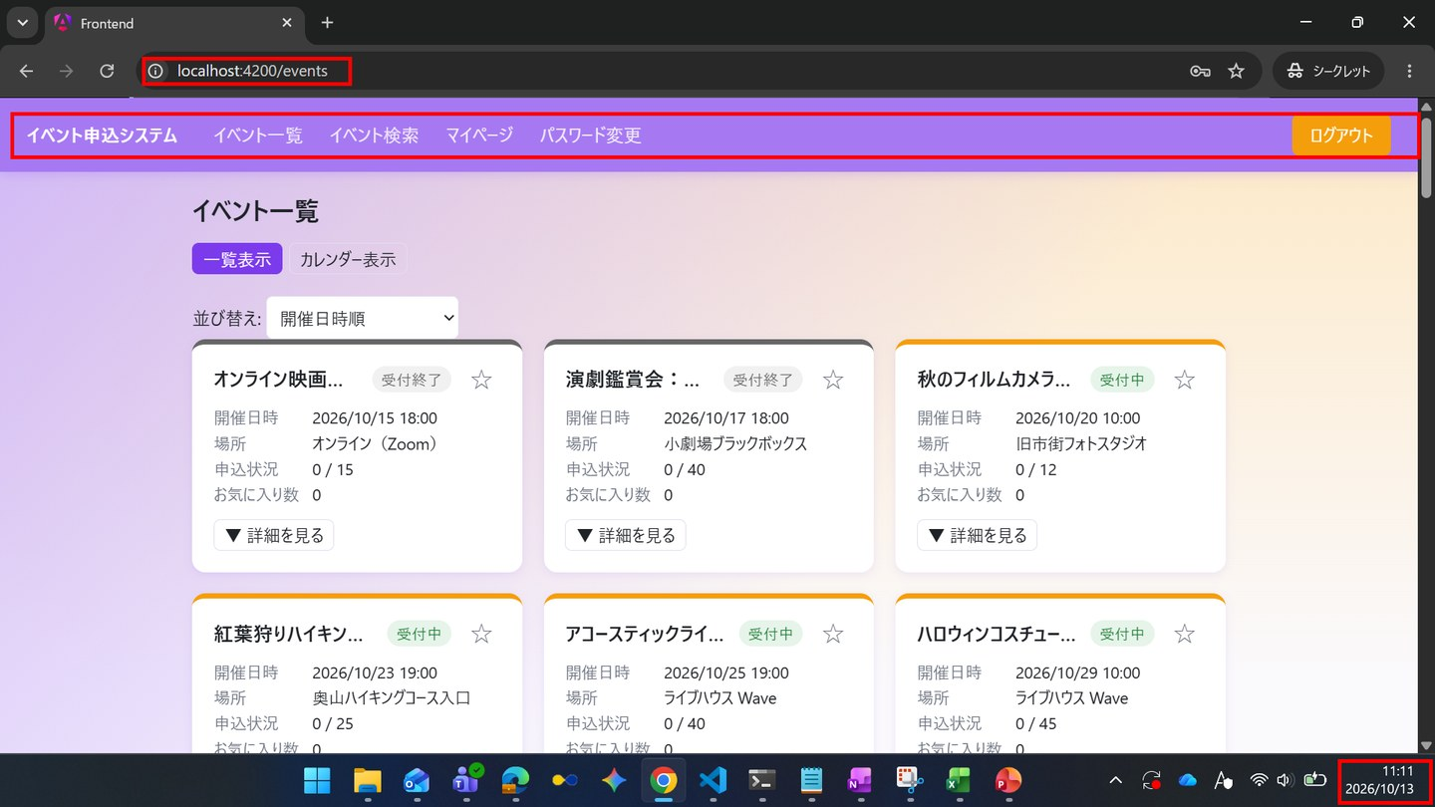
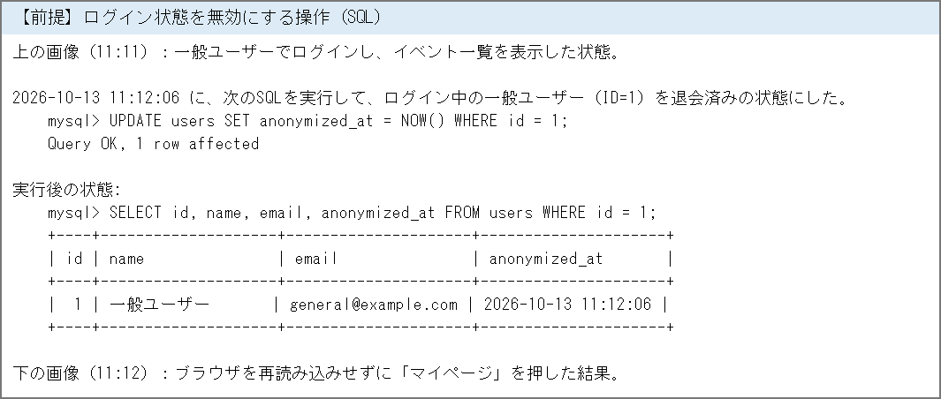
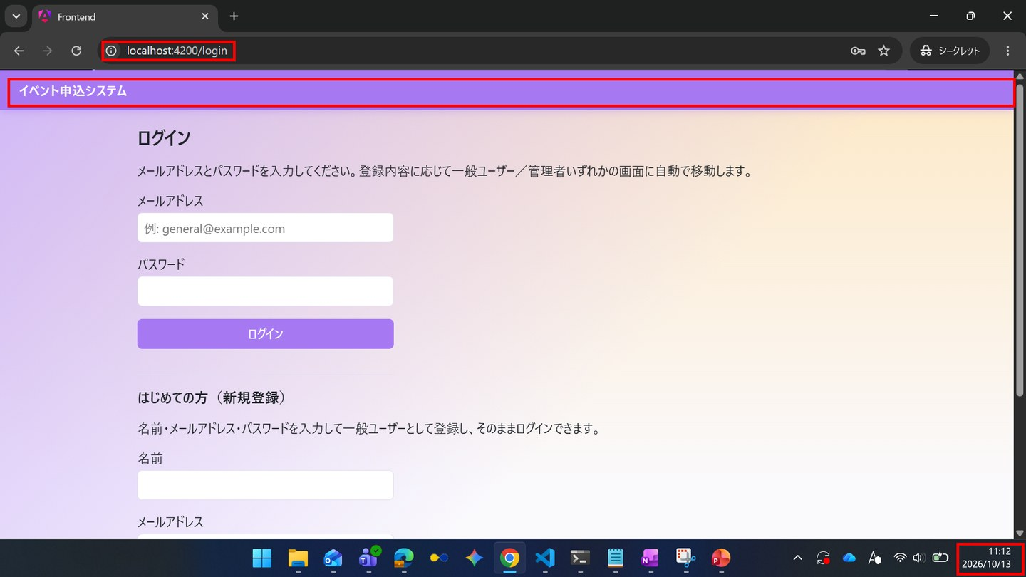
全体に共通する確認
← 目次へ戻る

IT-NAV-N01 | 再読み込みしてもログイン状態が維持される
区分 | 正常系
前提 | 一般ユーザーでログイン
操作・入力 | SC-020でブラウザを再読み込みする
期待結果 | SC-020が表示され、一般利用者向けのナビゲーションが表示されたままになる
期待結果（データベース） | -（参照のみ）
▼ 画面キャプチャ（この下に貼り付ける）


IT-NAV-N02 | ログアウトするとログイン画面に戻る
区分 | 正常系
前提 | 一般ユーザーでログイン
操作・入力 | 共通ナビゲーションの「ログアウト」を押す
期待結果 | SC-010へ遷移する
期待結果（データベース） | -（参照のみ）
▼ 画面キャプチャ（この下に貼り付ける）
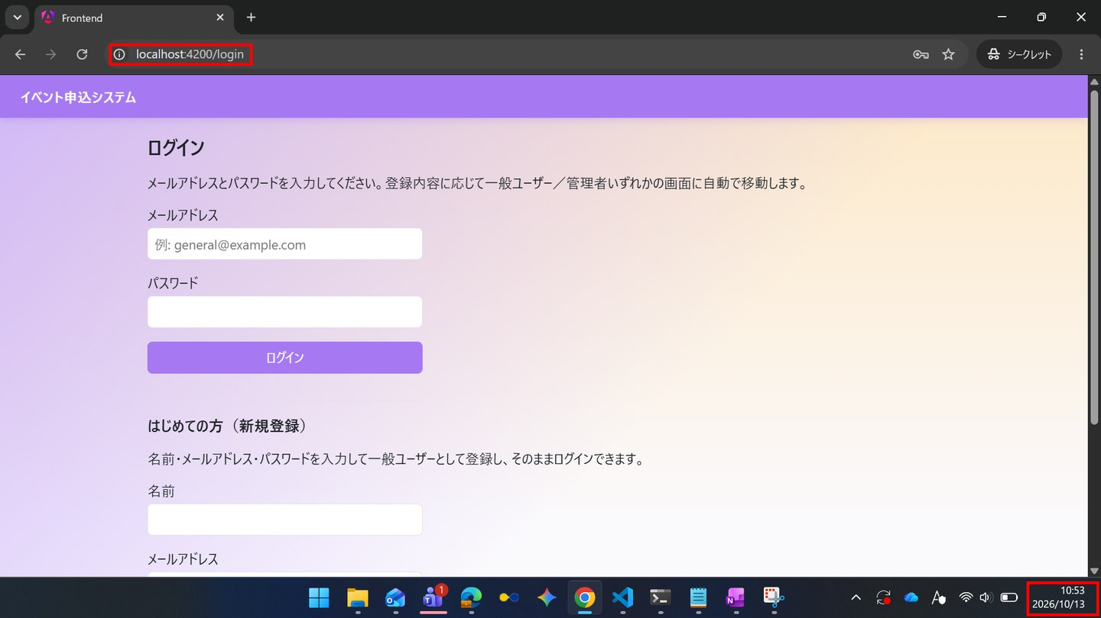

IT-NAV-N03 | 一般利用者のナビゲーションに「パスワード変更」がある
区分 | 正常系
前提 | 一般ユーザーでログイン
操作・入力 | 共通ナビゲーションを確認する
期待結果 | 「イベント一覧／イベント検索／マイページ／パスワード変更／ログアウト」が表示される
期待結果（データベース） | -（参照のみ）
▼ 画面キャプチャ（この下に貼り付ける）
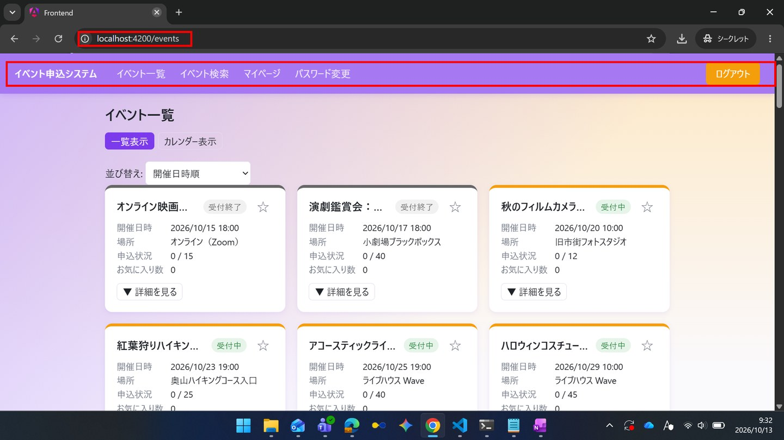

IT-NAV-N04 | 管理者のナビゲーションに「パスワード変更」がある
区分 | 正常系
前提 | 管理者でログイン
操作・入力 | 共通ナビゲーションを確認する
期待結果 | 「ダッシュボード／イベント管理／申込状況・実績／利用者管理／コメント管理／パスワード変更／ログアウト」が表示される
期待結果（データベース） | -（参照のみ）
▼ 画面キャプチャ（この下に貼り付ける）
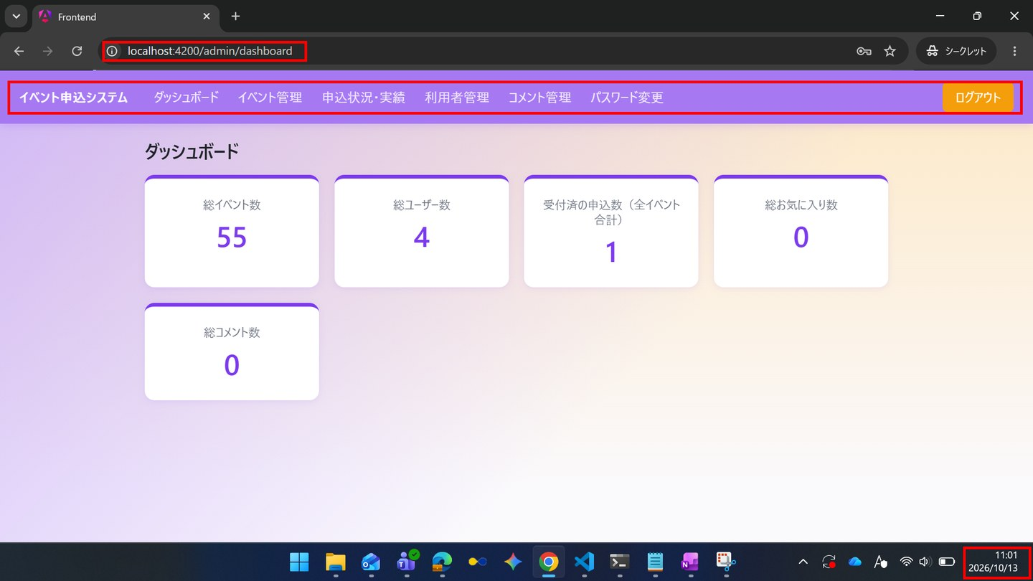

IT-NAV-E01 | ログアウト後は、ログインが必要な画面を開けない
区分 | 異常系
前提 | ログアウトした直後
操作・入力 | URL/eventsを直接開く
期待結果 | SC-010へ遷移する
期待結果（データベース） | -（参照のみ）
▼ 画面キャプチャ（この下に貼り付ける）
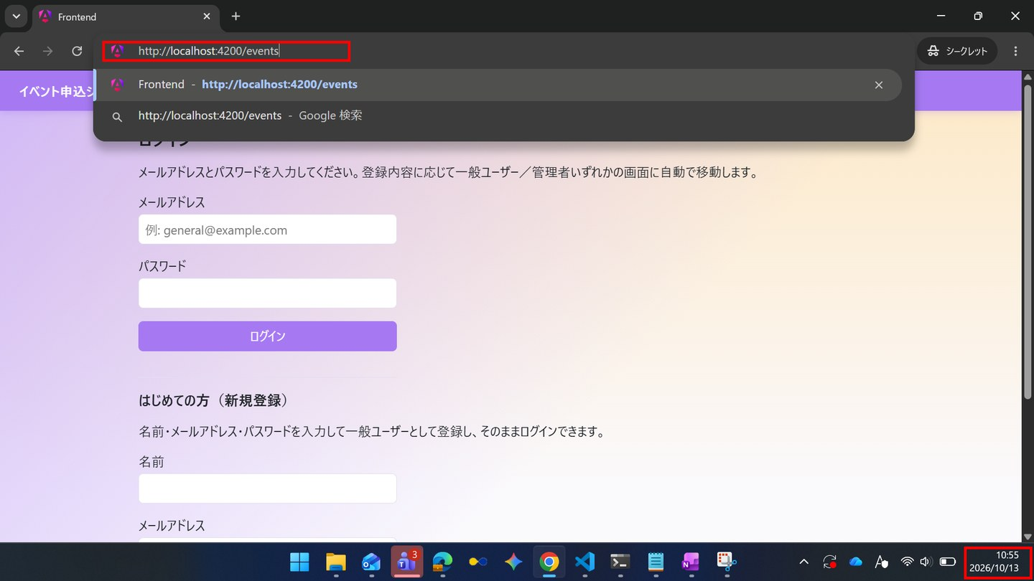

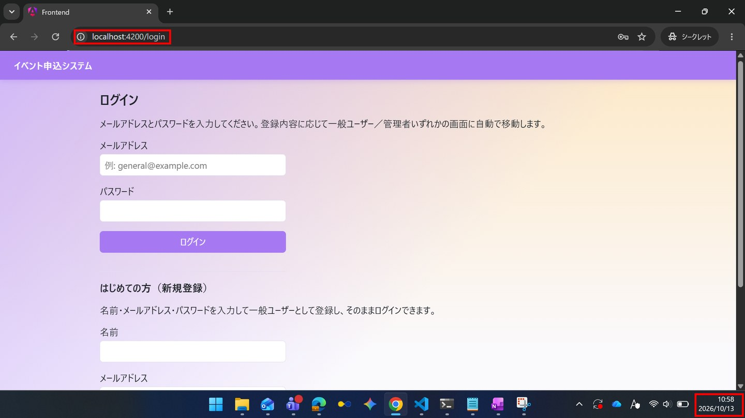

IT-NAV-E02 | 未ログインでは、ログインが必要な画面を開けない
区分 | 異常系
前提 | 未ログイン
操作・入力 | URL/my/applicationsを直接開く
期待結果 | SC-010へ遷移する
期待結果（データベース） | -（参照のみ）
▼ 画面キャプチャ（この下に貼り付ける）
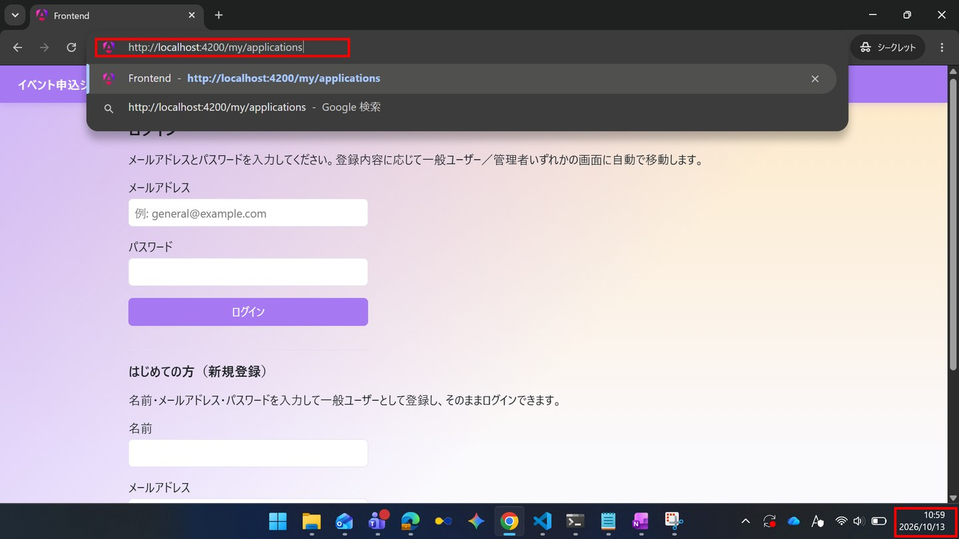

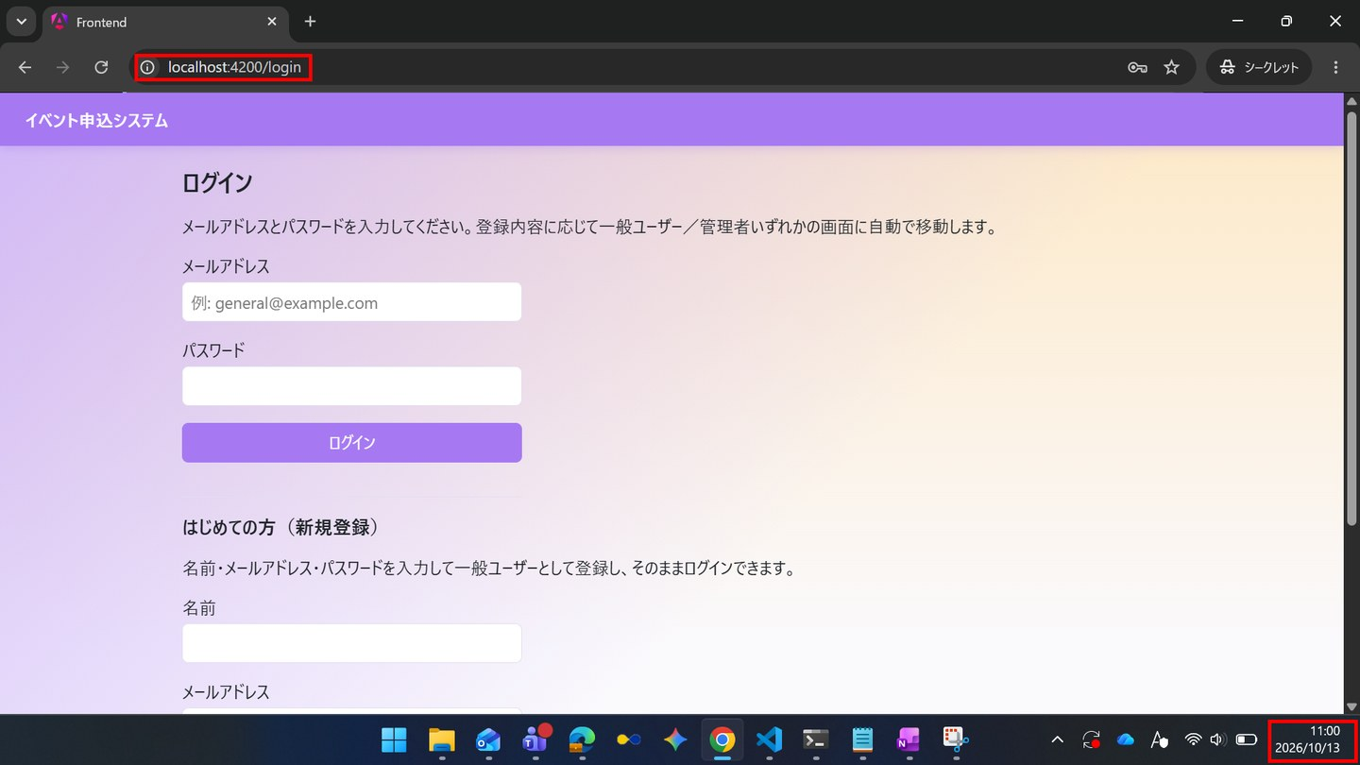

IT-NAV-E03 | 一般利用者は、管理者向けの画面を開けない
区分 | 異常系
前提 | 一般ユーザーでログイン
操作・入力 | URL/admin/dashboardを直接開く
期待結果 | SC-020へ遷移する
期待結果（データベース） | -（参照のみ）
▼ 画面キャプチャ（この下に貼り付ける）
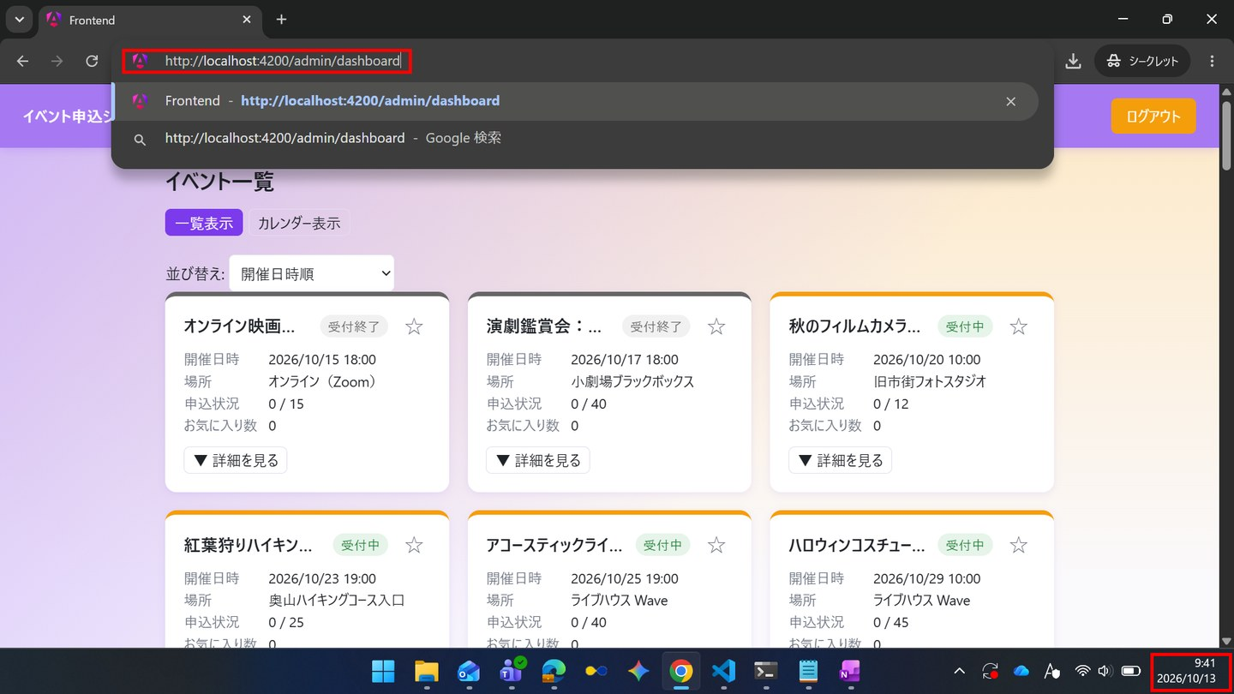

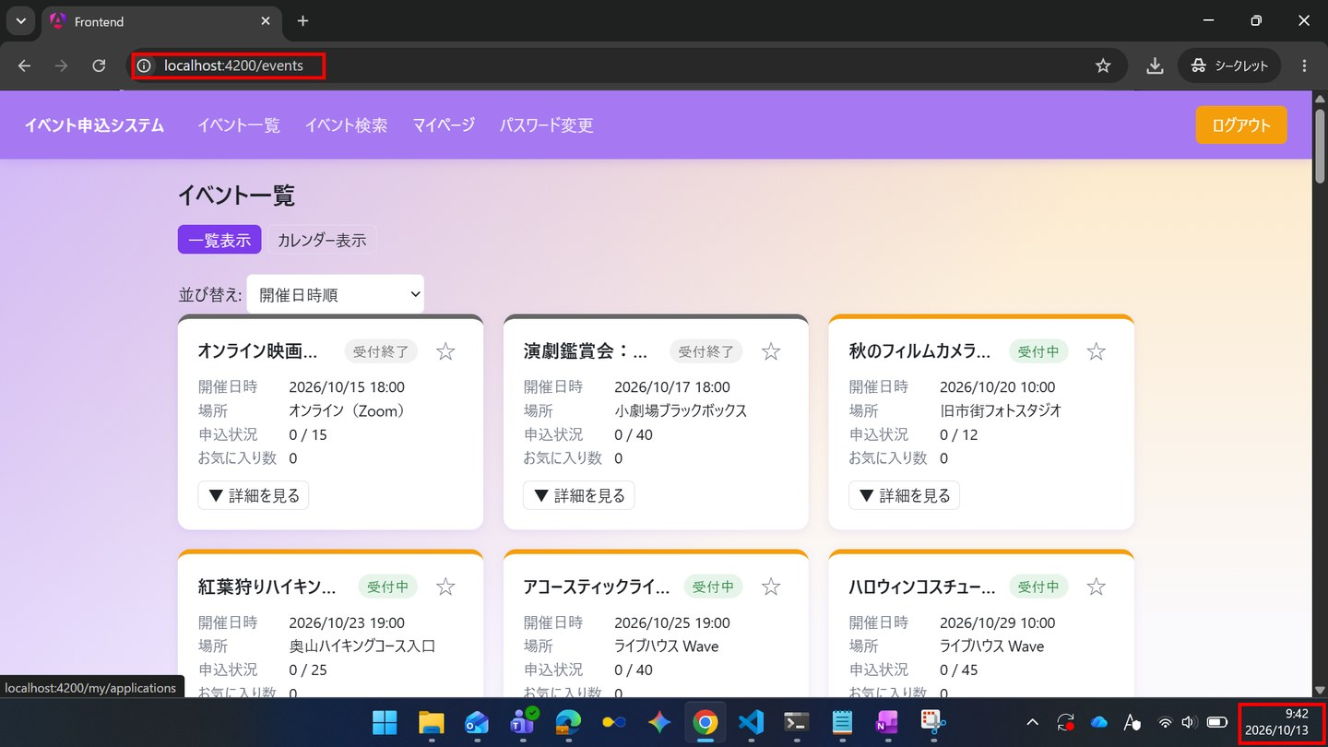

IT-NAV-E04 | ログイン状態が無効になると、操作時にログイン画面へ遷移する
区分 | 異常系
前提 | 一般ユーザーでログイン。その後、SQLでUPDATE users SET anonymized_at = NOW() WHERE id = 1を実行する
操作・入力 | 共通ナビゲーションの「マイページ」を押す
期待結果 | SC-010へ遷移し、ナビゲーションが未ログインの表示になる
期待結果（データベース） | -（参照のみ）
▼ 画面キャプチャ（この下に貼り付ける）

SC-010
SC-010 ログイン・利用者登録
← 目次へ戻る

IT-SC010-N01 | 一般利用者でログインするとイベント一覧へ遷移する
区分 | 正常系
前提 | TD-00
操作・入力 | メールアドレスgeneral@example.com、パスワードTest1234を入力し「ログイン」を押す
期待結果 | SC-020へ遷移する
期待結果（データベース） | -（参照のみ）
▼ 画面キャプチャ（この下に貼り付ける）
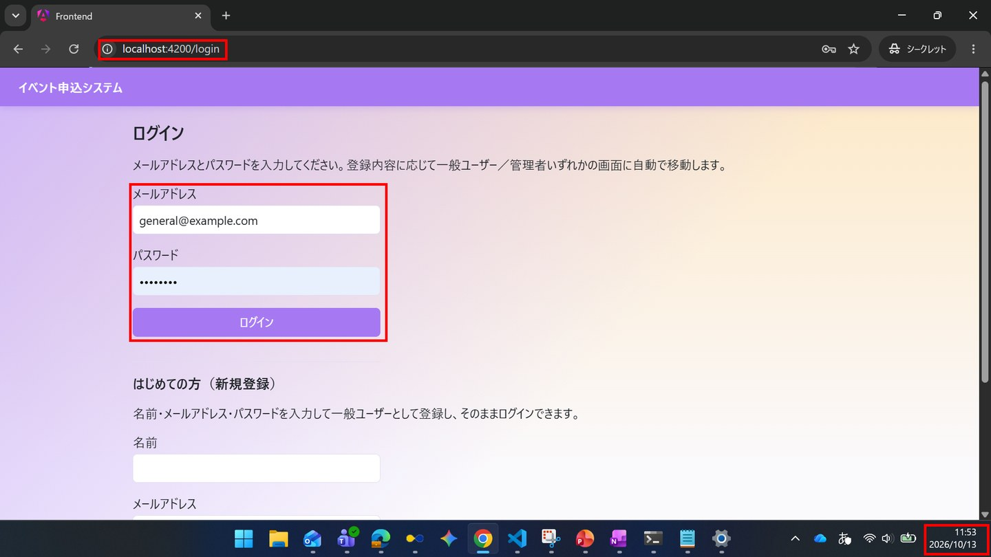

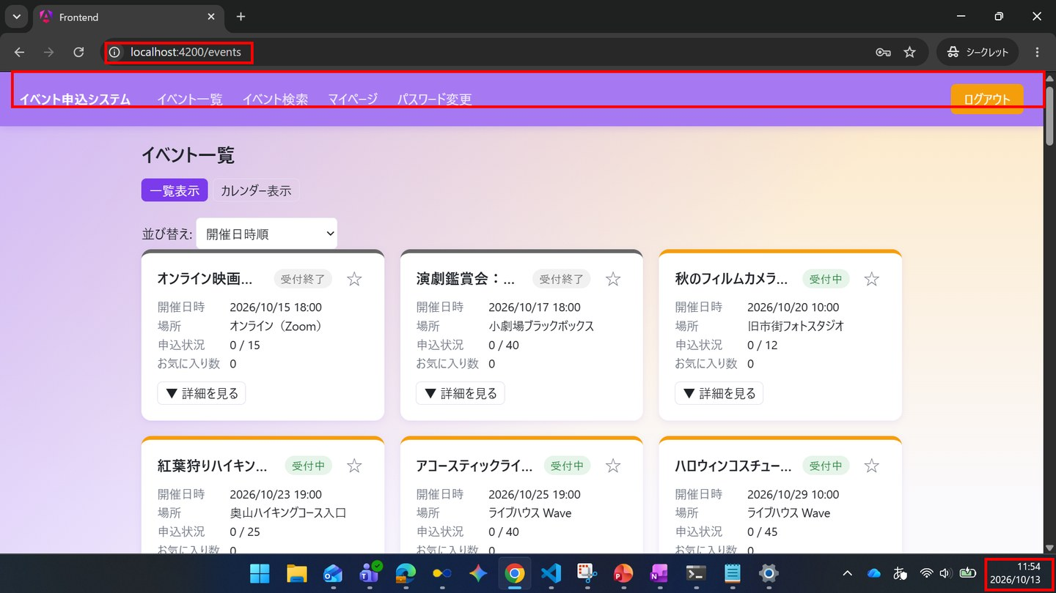

IT-SC010-N02 | 管理者でログインするとダッシュボードへ遷移する
区分 | 正常系
前提 | TD-00
操作・入力 | メールアドレスadmin@example.com、パスワードTest1234を入力し「ログイン」を押す
期待結果 | SC-110へ遷移する
期待結果（データベース） | -（参照のみ）
▼ 画面キャプチャ（この下に貼り付ける）
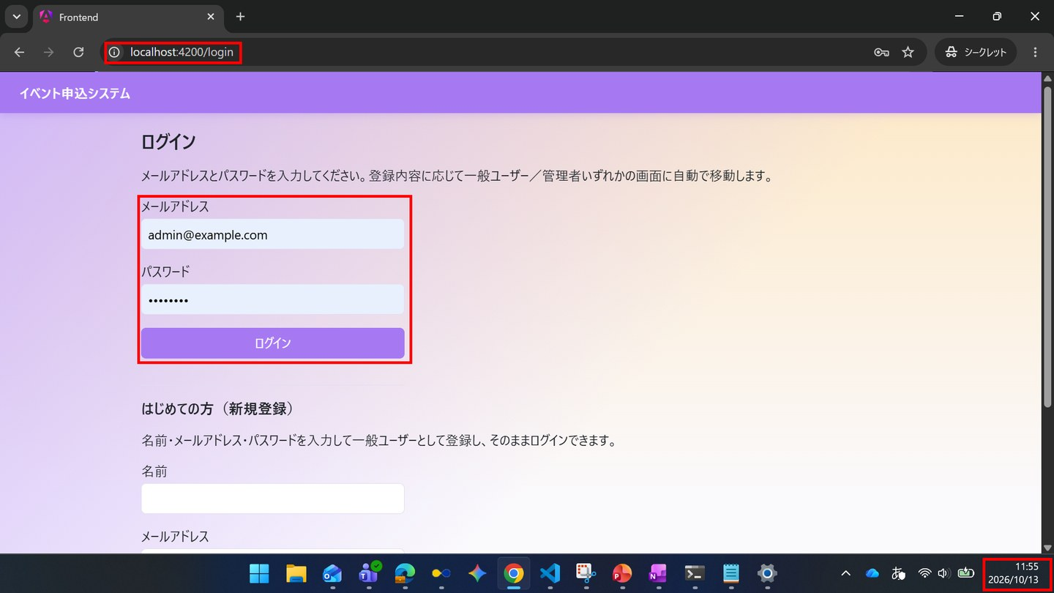

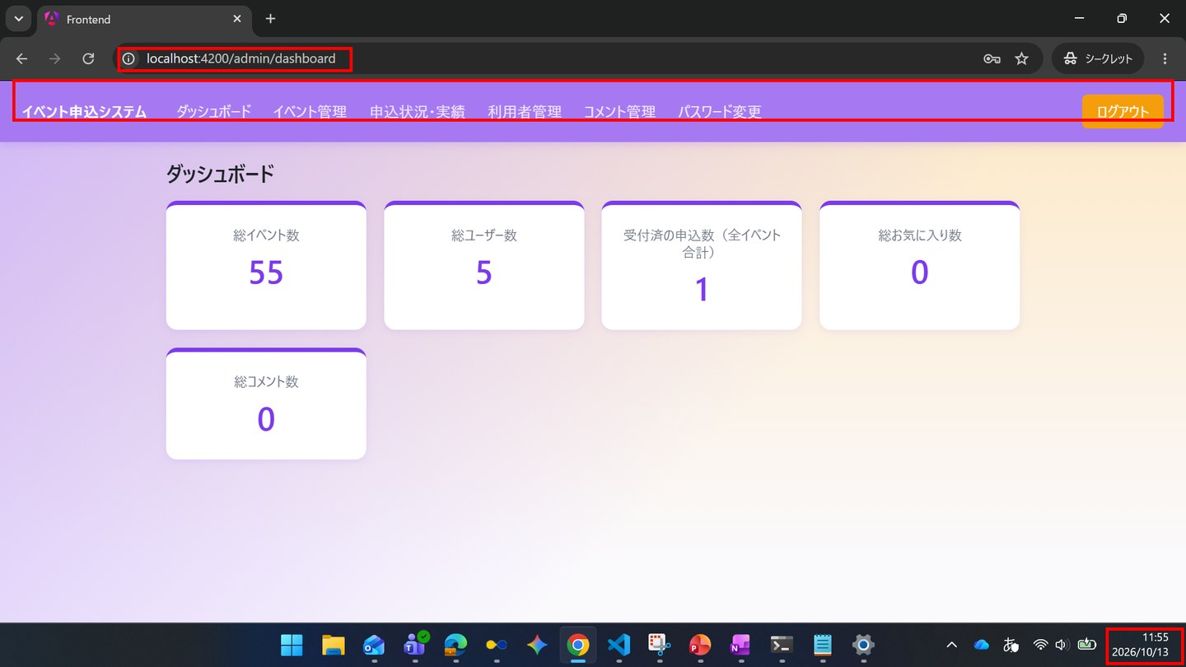

IT-SC010-N03 | パスワード欄は入力した文字が伏せて表示される
区分 | 正常系
前提 | -
操作・入力 | ログインのパスワード欄にTest1234と入力する
期待結果 | 入力した文字が「●」で表示される
期待結果（データベース） | -（参照のみ）
▼ 画面キャプチャ（この下に貼り付ける）
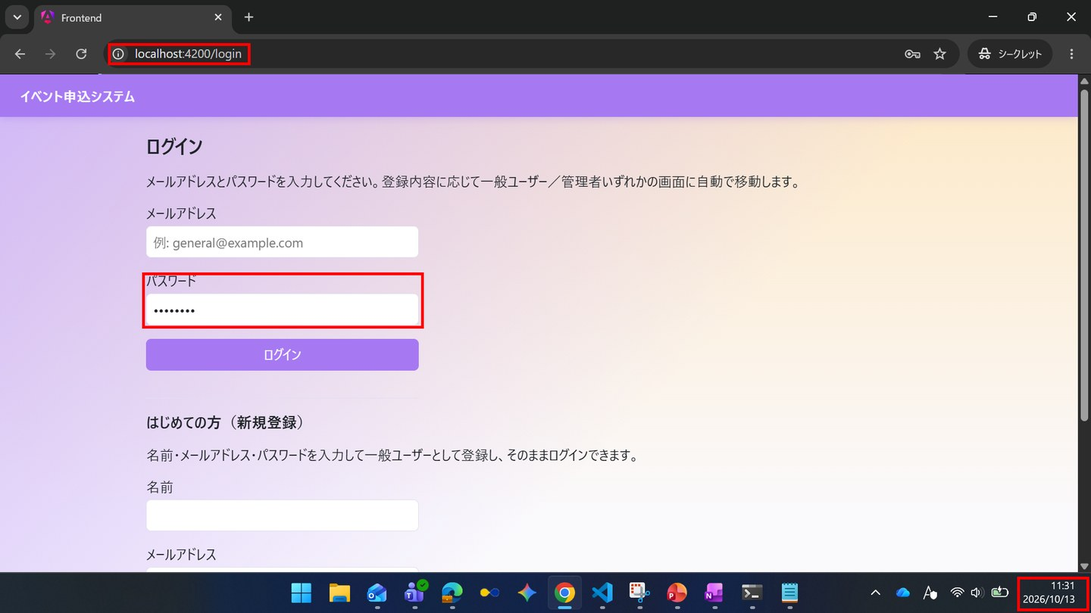

IT-SC010-N04 | 新規登録すると、そのままログイン状態になる
区分 | 正常系
前提 | 未登録のメールアドレス
操作・入力 | 名前・メールアドレス・パスワードTest1234を入力し「登録してログイン」を押す
期待結果 | SC-020へ遷移する
期待結果（データベース） | usersに1行追加される（role_code=1、password_hashがハッシュ値）
確認SQL | 【操作の前と後に実行し、期待結果のとおりであることを確認する】 SELECT id, name, email, role_code, password_hash, anonymized_at, updated_at FROM users ORDER BY id;
▼ 画面キャプチャ（この下に貼り付ける）
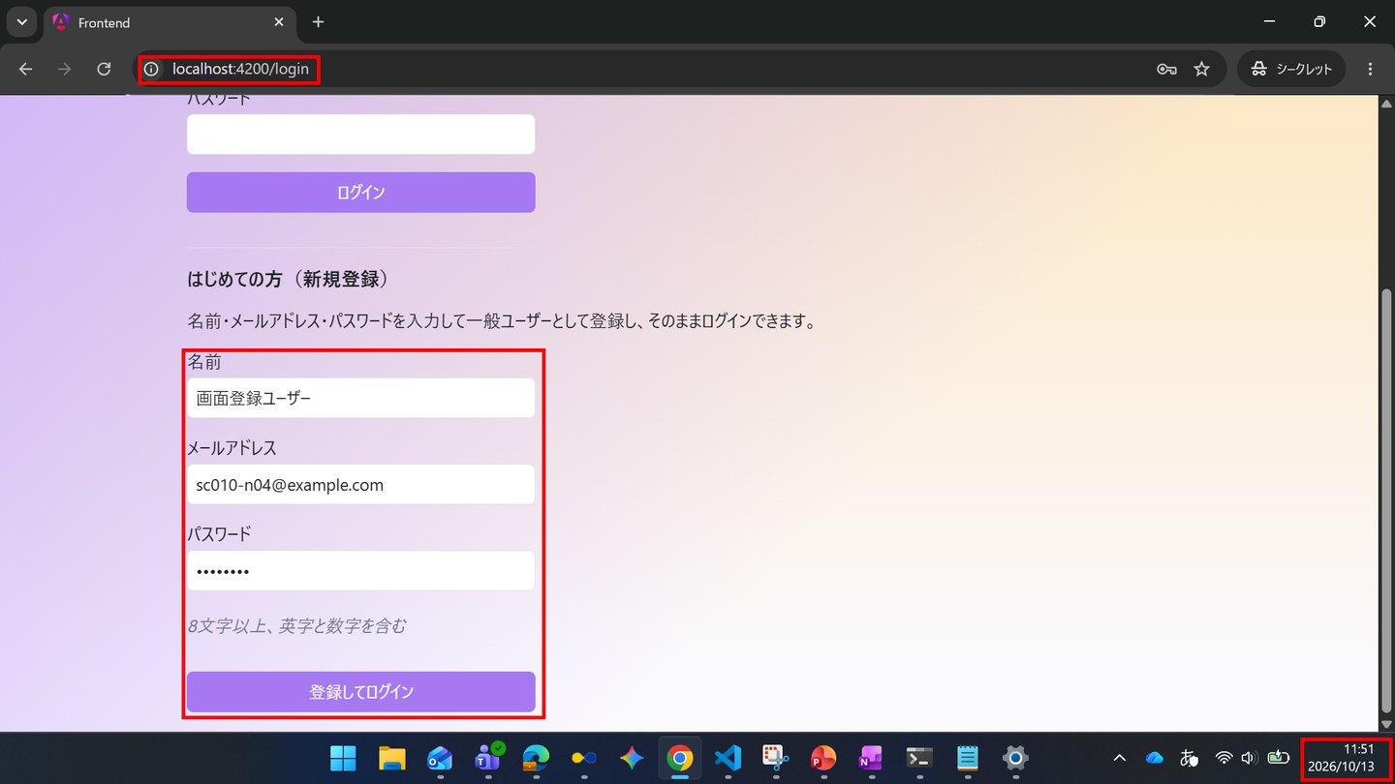



▼ データベースの確認結果：操作の前（SELECT文と結果を貼り付ける）
-- IT-SC010-N04 操作の前（2026-10-13 11:46:20 実行。IT-SC010-E05（11:48）→ E06（11:49）→ N04（11:52）を続けて実施したため、前後の状態は3件まとめて取得した） -- ※ password_hash は、先頭7文字（password_hash_head）と文字数（password_hash_length）で表示している mysql> SELECT id, name, email, role_code, LEFT(password_hash, 7) AS password_hash_head, CHAR_LENGTH(password_hash) AS password_hash_length, anonymized_at, created_at FROM users ORDER BY id; +----+-----------------------------+---------------------------+-----------+--------------------+----------------------+---------------+---------------------+ | id | name | email | role_code | password_hash_head | password_hash_length | anonymized_at | created_at | +----+-----------------------------+---------------------------+-----------+--------------------+----------------------+---------------+---------------------+ | 1 | 一般ユーザー | general@example.com | 1 | $2a$10$ | 60 | NULL | 2026-10-09 17:40:52 | | 2 | 管理者 | admin@example.com | 2 | $2a$10$ | 60 | NULL | 2026-10-09 17:40:52 | | 3 | 退会確認用ユーザー | withdraw-test@example.com | 1 | $2a$10$ | 60 | NULL | 2026-10-09 17:40:52 | | 4 | 一般ユーザー2 | general2@example.com | 1 | $2a$10$ | 60 | NULL | 2026-10-09 17:41:13 | +----+-----------------------------+---------------------------+-----------+--------------------+----------------------+---------------+---------------------+

▼ データベースの確認結果：操作の後（SELECT文と結果を貼り付ける）
-- IT-SC010-N04 操作の後（2026-10-13 11:56:46 実行。IT-SC010-E05（11:48）→ E06（11:49）→ N04（11:52）を続けて実施したため、前後の状態は3件まとめて取得した） -- ※ ID=5（画面登録ユーザー、sc010-n04@example.com）がこのケースの操作で追加された行。role_code=1、password_hash はBCryptのハッシュ値（$2a$10$で始まる60文字）で、入力したパスワードそのものではない -- ※ password_hash は、先頭7文字（password_hash_head）と文字数（password_hash_length）で表示している mysql> SELECT id, name, email, role_code, LEFT(password_hash, 7) AS password_hash_head, CHAR_LENGTH(password_hash) AS password_hash_length, anonymized_at, created_at FROM users ORDER BY id; +----+-----------------------------+---------------------------+-----------+--------------------+----------------------+---------------+---------------------+ | id | name | email | role_code | password_hash_head | password_hash_length | anonymized_at | created_at | +----+-----------------------------+---------------------------+-----------+--------------------+----------------------+---------------+---------------------+ | 1 | 一般ユーザー | general@example.com | 1 | $2a$10$ | 60 | NULL | 2026-10-09 17:40:52 | | 2 | 管理者 | admin@example.com | 2 | $2a$10$ | 60 | NULL | 2026-10-09 17:40:52 | | 3 | 退会確認用ユーザー | withdraw-test@example.com | 1 | $2a$10$ | 60 | NULL | 2026-10-09 17:40:52 | | 4 | 一般ユーザー2 | general2@example.com | 1 | $2a$10$ | 60 | NULL | 2026-10-09 17:41:13 | | 5 | 画面登録ユーザー | sc010-n04@example.com | 1 | $2a$10$ | 60 | NULL | 2026-10-13 11:52:11 | +----+-----------------------------+---------------------------+-----------+--------------------+----------------------+---------------+---------------------+

IT-SC010-E01 | メールアドレスが未入力だと、APIを呼ばずにメッセージを表示する
区分 | 異常系
前提 | -
操作・入力 | メールアドレスを空のまま「ログイン」を押す
期待結果 | 「メールアドレスを入力してください。」が表示される。Networkタブに/api/loginの通信が出ない
期待結果（データベース） | -（参照のみ）
▼ 画面キャプチャ（この下に貼り付ける）
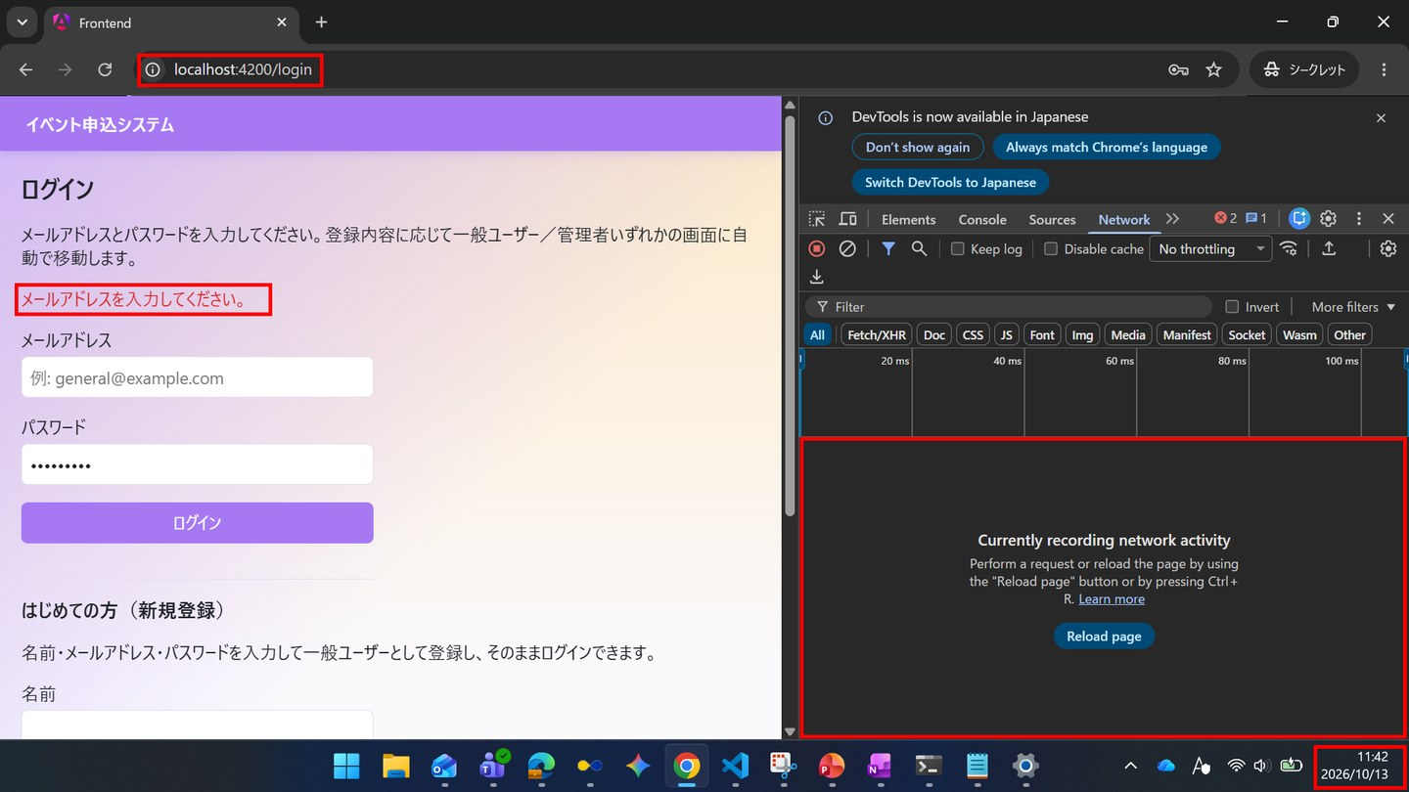

IT-SC010-E02 | パスワードが未入力だと、APIを呼ばずにメッセージを表示する
区分 | 異常系
前提 | -
操作・入力 | メールアドレスだけ入力して「ログイン」を押す
期待結果 | 「パスワードを入力してください。」が表示される。Networkタブに/api/loginの通信が出ない
期待結果（データベース） | -（参照のみ）
▼ 画面キャプチャ（この下に貼り付ける）
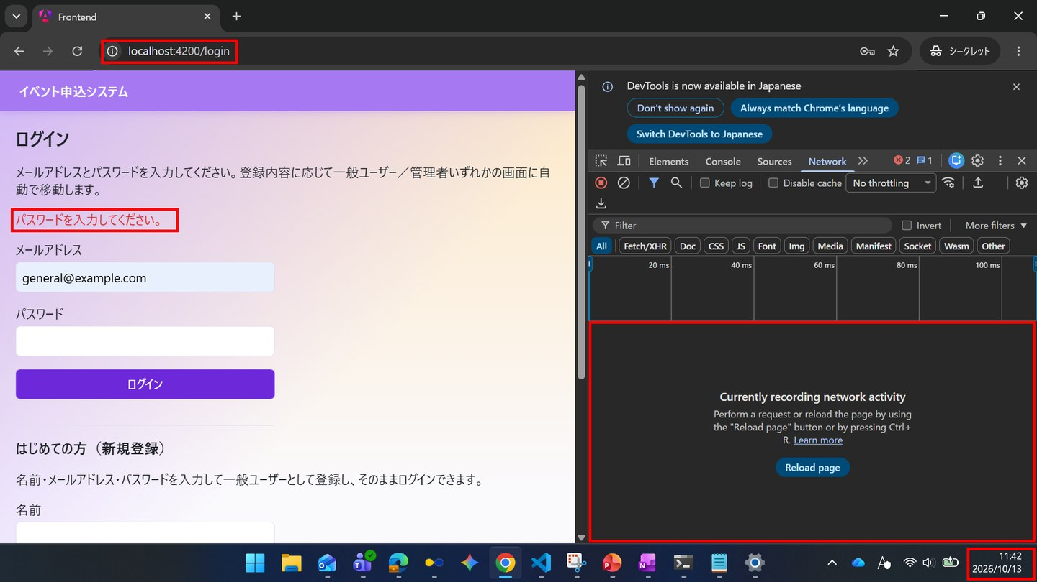

IT-SC010-E03 | パスワードを誤るとログインできない
区分 | 異常系
前提 | TD-00
操作・入力 | general@example.comとWrong1234を入力し「ログイン」を押す
期待結果 | 「ログインできませんでした。入力内容をご確認のうえ、初めてご利用の場合は新規登録してください」が表示され、SC-010のまま遷移しない
期待結果（データベース） | -（参照のみ）
▼ 画面キャプチャ（この下に貼り付ける）
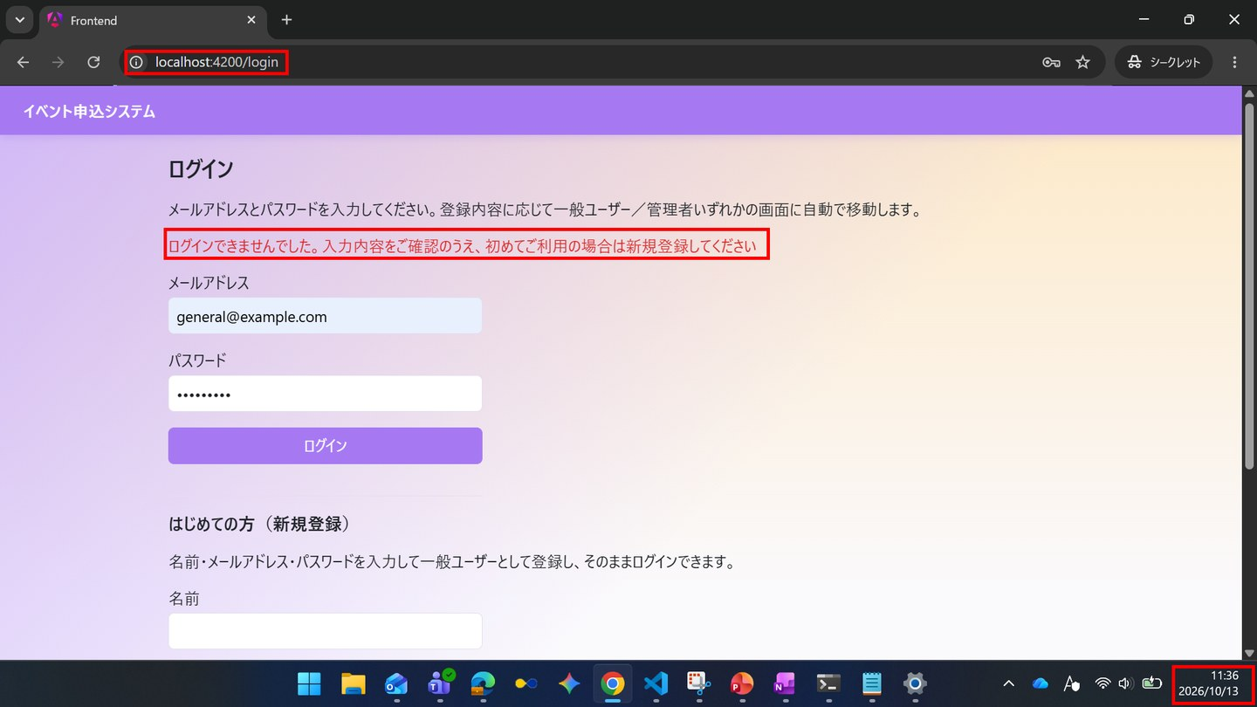

IT-SC010-E04 | 未登録のメールアドレスではログインできない（パスワードの誤りと同じ文言）
区分 | 異常系
前提 | -
操作・入力 | nobody@example.comとTest1234を入力し「ログイン」を押す
期待結果 | パスワードを誤った場合と同じメッセージが表示され、遷移しない
期待結果（データベース） | -（参照のみ）
▼ 画面キャプチャ（この下に貼り付ける）
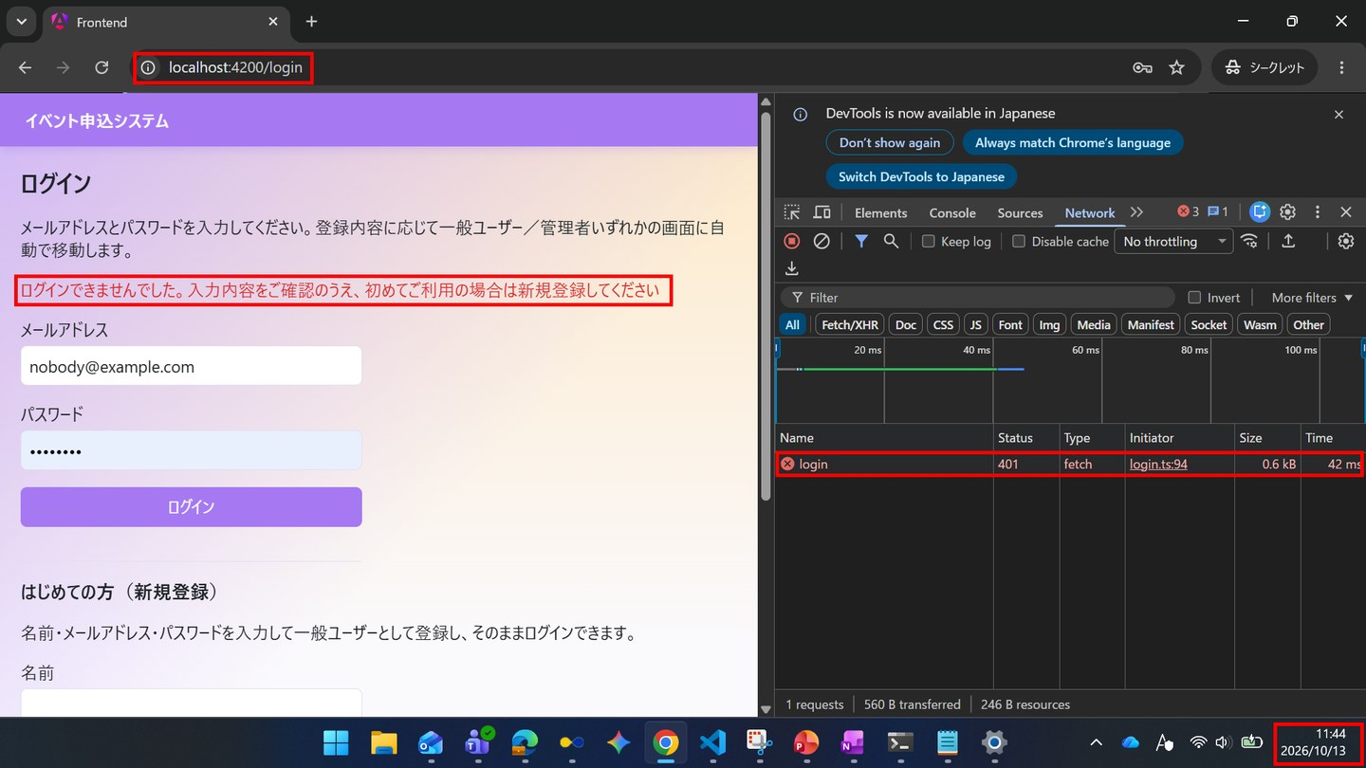

IT-SC010-E05 | 登録済みのメールアドレスでは新規登録できない
区分 | 異常系
前提 | TD-00
操作・入力 | 新規登録欄にgeneral@example.comを入力し「登録してログイン」を押す
期待結果 | 「この内容では登録できませんでした。ログインをお試しください」が表示され、遷移しない
期待結果（データベース） | usersの行数は変わらない
確認SQL | 【操作の前と後に実行し、結果が同じことを確認する】 SELECT * FROM users ORDER BY id;
▼ 画面キャプチャ（この下に貼り付ける）
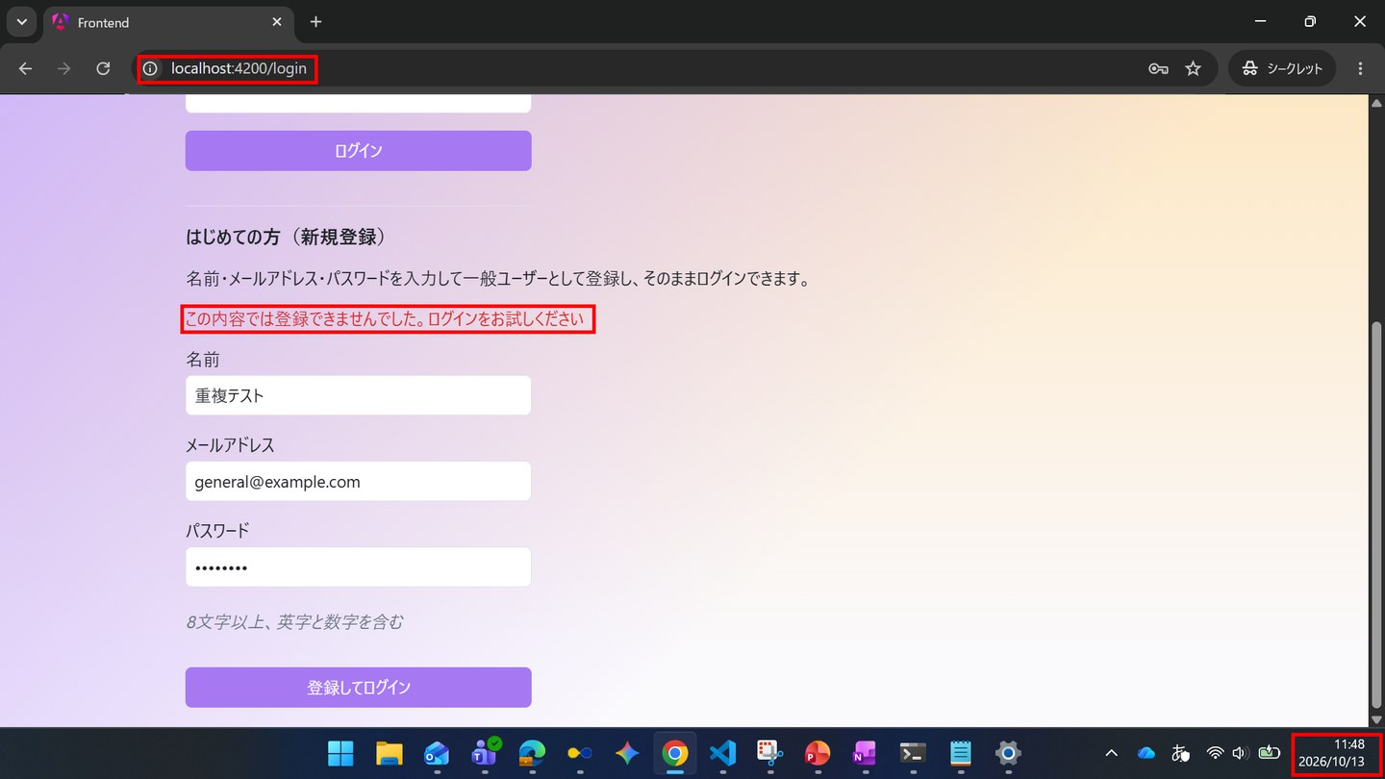

▼ データベースの確認結果：操作の前（SELECT文と結果を貼り付ける）
-- IT-SC010-E05 操作の前（2026-10-13 11:46:20 実行。IT-SC010-E05（11:48）→ E06（11:49）→ N04（11:52）を続けて実施したため、前後の状態は3件まとめて取得した） -- ※ password_hash は、先頭7文字（password_hash_head）と文字数（password_hash_length）で表示している mysql> SELECT id, name, email, role_code, LEFT(password_hash, 7) AS password_hash_head, CHAR_LENGTH(password_hash) AS password_hash_length, anonymized_at, created_at FROM users ORDER BY id; +----+-----------------------------+---------------------------+-----------+--------------------+----------------------+---------------+---------------------+ | id | name | email | role_code | password_hash_head | password_hash_length | anonymized_at | created_at | +----+-----------------------------+---------------------------+-----------+--------------------+----------------------+---------------+---------------------+ | 1 | 一般ユーザー | general@example.com | 1 | $2a$10$ | 60 | NULL | 2026-10-09 17:40:52 | | 2 | 管理者 | admin@example.com | 2 | $2a$10$ | 60 | NULL | 2026-10-09 17:40:52 | | 3 | 退会確認用ユーザー | withdraw-test@example.com | 1 | $2a$10$ | 60 | NULL | 2026-10-09 17:40:52 | | 4 | 一般ユーザー2 | general2@example.com | 1 | $2a$10$ | 60 | NULL | 2026-10-09 17:41:13 | +----+-----------------------------+---------------------------+-----------+--------------------+----------------------+---------------+---------------------+

▼ データベースの確認結果：操作の後（SELECT文と結果を貼り付ける）
-- IT-SC010-E05 操作の後（2026-10-13 11:56:46 実行。IT-SC010-E05（11:48）→ E06（11:49）→ N04（11:52）を続けて実施したため、前後の状態は3件まとめて取得した） -- ※ このケースの操作では users は変更されていない（行数は4件のまま）。追加されているID=5は、続けて実施したIT-SC010-N04で登録されたもの -- ※ password_hash は、先頭7文字（password_hash_head）と文字数（password_hash_length）で表示している mysql> SELECT id, name, email, role_code, LEFT(password_hash, 7) AS password_hash_head, CHAR_LENGTH(password_hash) AS password_hash_length, anonymized_at, created_at FROM users ORDER BY id; +----+-----------------------------+---------------------------+-----------+--------------------+----------------------+---------------+---------------------+ | id | name | email | role_code | password_hash_head | password_hash_length | anonymized_at | created_at | +----+-----------------------------+---------------------------+-----------+--------------------+----------------------+---------------+---------------------+ | 1 | 一般ユーザー | general@example.com | 1 | $2a$10$ | 60 | NULL | 2026-10-09 17:40:52 | | 2 | 管理者 | admin@example.com | 2 | $2a$10$ | 60 | NULL | 2026-10-09 17:40:52 | | 3 | 退会確認用ユーザー | withdraw-test@example.com | 1 | $2a$10$ | 60 | NULL | 2026-10-09 17:40:52 | | 4 | 一般ユーザー2 | general2@example.com | 1 | $2a$10$ | 60 | NULL | 2026-10-09 17:41:13 | | 5 | 画面登録ユーザー | sc010-n04@example.com | 1 | $2a$10$ | 60 | NULL | 2026-10-13 11:52:11 | +----+-----------------------------+---------------------------+-----------+--------------------+----------------------+---------------+---------------------+

IT-SC010-E06 | 条件を満たさないパスワードでは新規登録できない
区分 | 異常系
前提 | 未登録のメールアドレス
操作・入力 | 新規登録欄のパスワードにShort1を入力し「登録してログイン」を押す
期待結果 | パスワード欄の下に「パスワードは8文字以上72文字以下で、英字と数字をそれぞれ1文字以上含めてください」が表示される
期待結果（データベース） | usersの行数は変わらない
確認SQL | 【操作の前と後に実行し、結果が同じことを確認する】 SELECT * FROM users ORDER BY id;
▼ 画面キャプチャ（この下に貼り付ける）
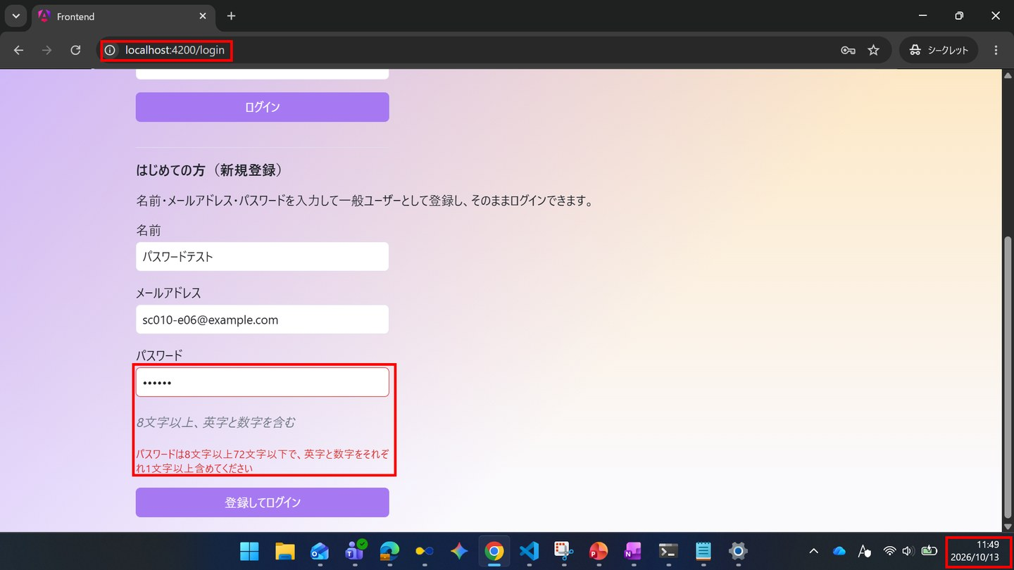

▼ データベースの確認結果：操作の前（SELECT文と結果を貼り付ける）
-- IT-SC010-E06 操作の前（2026-10-13 11:46:20 実行。IT-SC010-E05（11:48）→ E06（11:49）→ N04（11:52）を続けて実施したため、前後の状態は3件まとめて取得した） -- ※ password_hash は、先頭7文字（password_hash_head）と文字数（password_hash_length）で表示している mysql> SELECT id, name, email, role_code, LEFT(password_hash, 7) AS password_hash_head, CHAR_LENGTH(password_hash) AS password_hash_length, anonymized_at, created_at FROM users ORDER BY id; +----+-----------------------------+---------------------------+-----------+--------------------+----------------------+---------------+---------------------+ | id | name | email | role_code | password_hash_head | password_hash_length | anonymized_at | created_at | +----+-----------------------------+---------------------------+-----------+--------------------+----------------------+---------------+---------------------+ | 1 | 一般ユーザー | general@example.com | 1 | $2a$10$ | 60 | NULL | 2026-10-09 17:40:52 | | 2 | 管理者 | admin@example.com | 2 | $2a$10$ | 60 | NULL | 2026-10-09 17:40:52 | | 3 | 退会確認用ユーザー | withdraw-test@example.com | 1 | $2a$10$ | 60 | NULL | 2026-10-09 17:40:52 | | 4 | 一般ユーザー2 | general2@example.com | 1 | $2a$10$ | 60 | NULL | 2026-10-09 17:41:13 | +----+-----------------------------+---------------------------+-----------+--------------------+----------------------+---------------+---------------------+

▼ データベースの確認結果：操作の後（SELECT文と結果を貼り付ける）
-- IT-SC010-E06 操作の後（2026-10-13 11:56:46 実行。IT-SC010-E05（11:48）→ E06（11:49）→ N04（11:52）を続けて実施したため、前後の状態は3件まとめて取得した） -- ※ このケースの操作では users は変更されていない（行数は4件のまま）。追加されているID=5は、続けて実施したIT-SC010-N04で登録されたもの -- ※ password_hash は、先頭7文字（password_hash_head）と文字数（password_hash_length）で表示している mysql> SELECT id, name, email, role_code, LEFT(password_hash, 7) AS password_hash_head, CHAR_LENGTH(password_hash) AS password_hash_length, anonymized_at, created_at FROM users ORDER BY id; +----+-----------------------------+---------------------------+-----------+--------------------+----------------------+---------------+---------------------+ | id | name | email | role_code | password_hash_head | password_hash_length | anonymized_at | created_at | +----+-----------------------------+---------------------------+-----------+--------------------+----------------------+---------------+---------------------+ | 1 | 一般ユーザー | general@example.com | 1 | $2a$10$ | 60 | NULL | 2026-10-09 17:40:52 | | 2 | 管理者 | admin@example.com | 2 | $2a$10$ | 60 | NULL | 2026-10-09 17:40:52 | | 3 | 退会確認用ユーザー | withdraw-test@example.com | 1 | $2a$10$ | 60 | NULL | 2026-10-09 17:40:52 | | 4 | 一般ユーザー2 | general2@example.com | 1 | $2a$10$ | 60 | NULL | 2026-10-09 17:41:13 | | 5 | 画面登録ユーザー | sc010-n04@example.com | 1 | $2a$10$ | 60 | NULL | 2026-10-13 11:52:11 | +----+-----------------------------+---------------------------+-----------+--------------------+----------------------+---------------+---------------------+

SC-011
SC-011 パスワード変更
← 目次へ戻る

IT-SC011-N01 | パスワードを変更できる
区分 | 正常系
前提 | 一般ユーザーでログイン
操作・入力 | 現在のパスワードTest1234、新しいパスワードと確認用にNewPass5678を入力し「変更する」を押す
期待結果 | 「パスワードを変更しました。」が表示され、3つの入力欄が空になる。ログイン状態は維持される
期待結果（データベース） | ID=1のusers.password_hashが変更前と異なる値になる
確認SQL | 【操作の前と後に実行し、期待結果のとおりであることを確認する】 SELECT id, name, email, role_code, password_hash, anonymized_at, updated_at FROM users ORDER BY id;
▼ 画面キャプチャ（この下に貼り付ける）
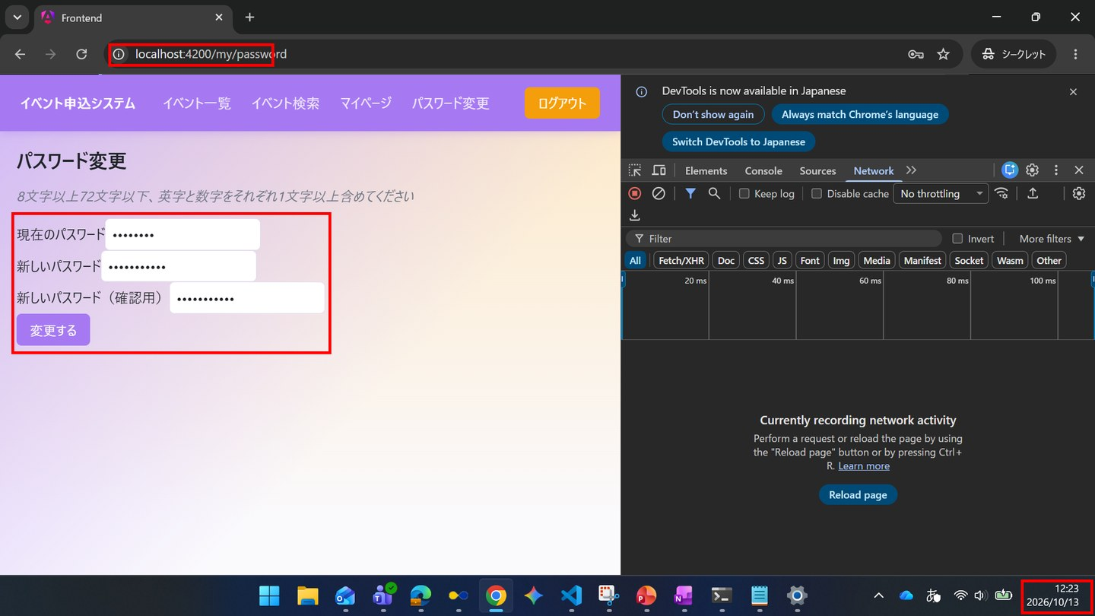

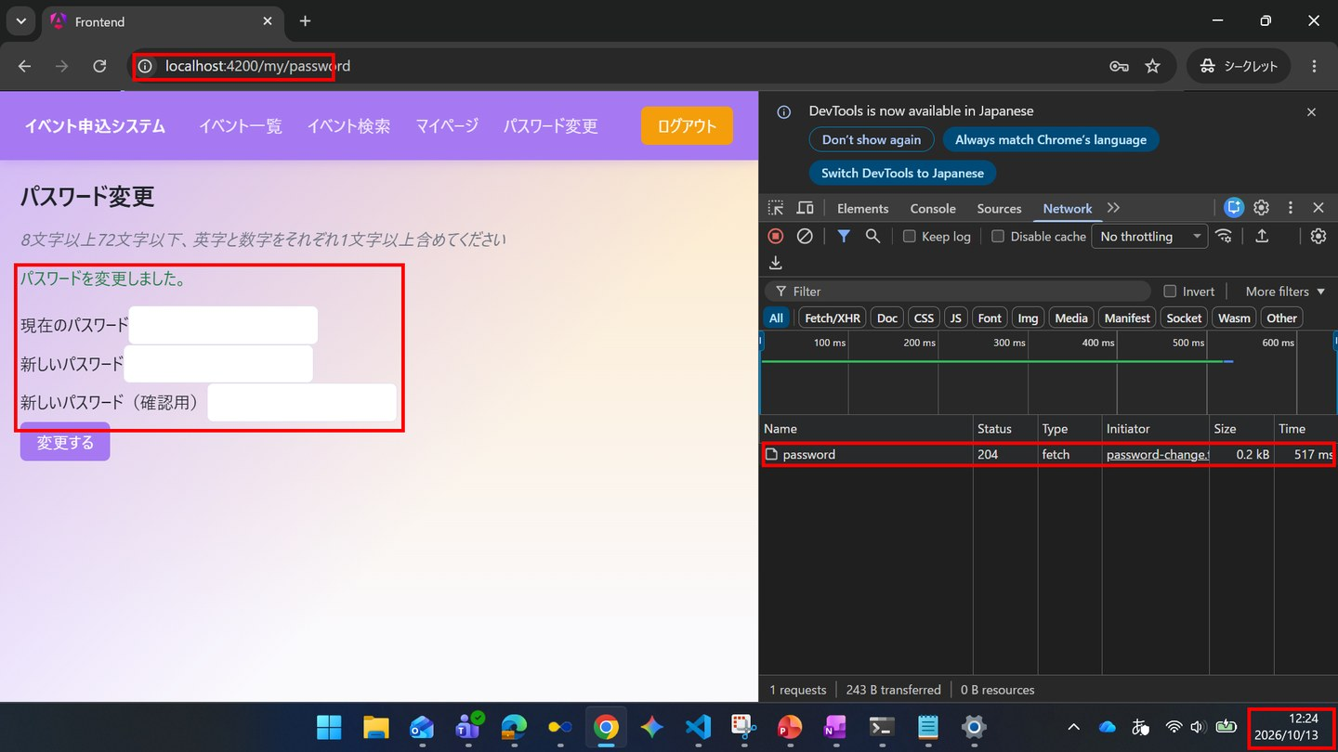

▼ データベースの確認結果：操作の前（SELECT文と結果を貼り付ける）
-- IT-SC011-N01 操作の前（2026-10-13 12:19:49 実行。IT-SC011-E03（12:21）→ N01（12:24）を続けて実施したため、前後の状態は2件まとめて取得した） mysql> SELECT id, name, email, password_hash, updated_at FROM users WHERE id = 1; +----+--------------------+---------------------+--------------------------------------------------------------+---------------------+ | id | name | email | password_hash | updated_at | +----+--------------------+---------------------+--------------------------------------------------------------+---------------------+ | 1 | 一般ユーザー | general@example.com | $2a$10$8Rn8vS9zkbWCMpHFdTrSveCAAUcB5T2srW0rYf.478IWwMuH3OTfO | 2026-10-13 11:16:25 | +----+--------------------+---------------------+--------------------------------------------------------------+---------------------+

▼ データベースの確認結果：操作の後（SELECT文と結果を貼り付ける）
-- IT-SC011-N01 操作の後（2026-10-13 12:27:46 実行。IT-SC011-E03（12:21）→ N01（12:24）を続けて実施したため、前後の状態は2件まとめて取得した） -- ※ ID=1の password_hash が、操作の前と異なる値になった（updated_at 12:24:24） mysql> SELECT id, name, email, password_hash, updated_at FROM users WHERE id = 1; +----+--------------------+---------------------+--------------------------------------------------------------+---------------------+ | id | name | email | password_hash | updated_at | +----+--------------------+---------------------+--------------------------------------------------------------+---------------------+ | 1 | 一般ユーザー | general@example.com | $2a$10$vP7aQDVb2FhbshMWTIKfwe3cUr6IX2rqSOXsdN/XDdoXuCkf63wxW | 2026-10-13 12:24:24 | +----+--------------------+---------------------+--------------------------------------------------------------+---------------------+

IT-SC011-N02 | 変更後は新しいパスワードでログインできる
区分 | 正常系
前提 | 上記の変更を行った後
操作・入力 | ログアウトし、general@example.comとNewPass5678でログインする
期待結果 | SC-020へ遷移する
期待結果（データベース） | -（参照のみ）
▼ 画面キャプチャ（この下に貼り付ける）
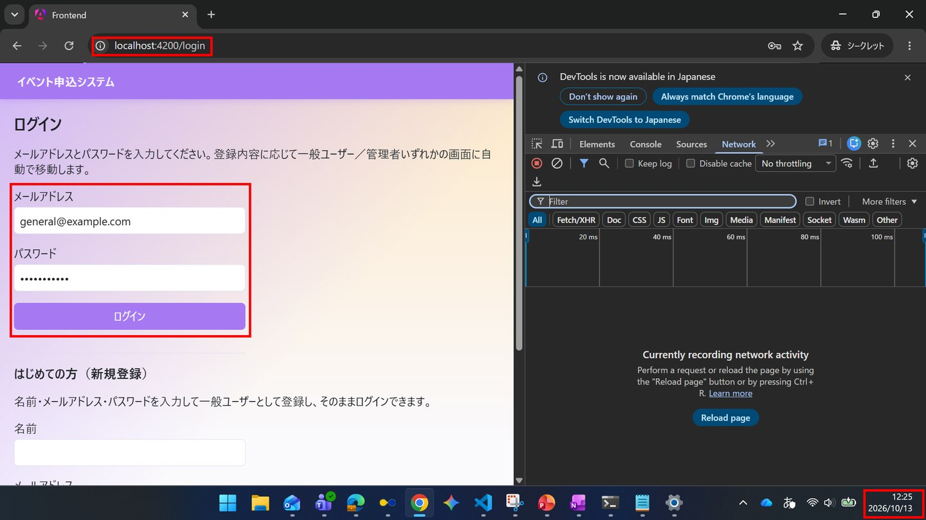

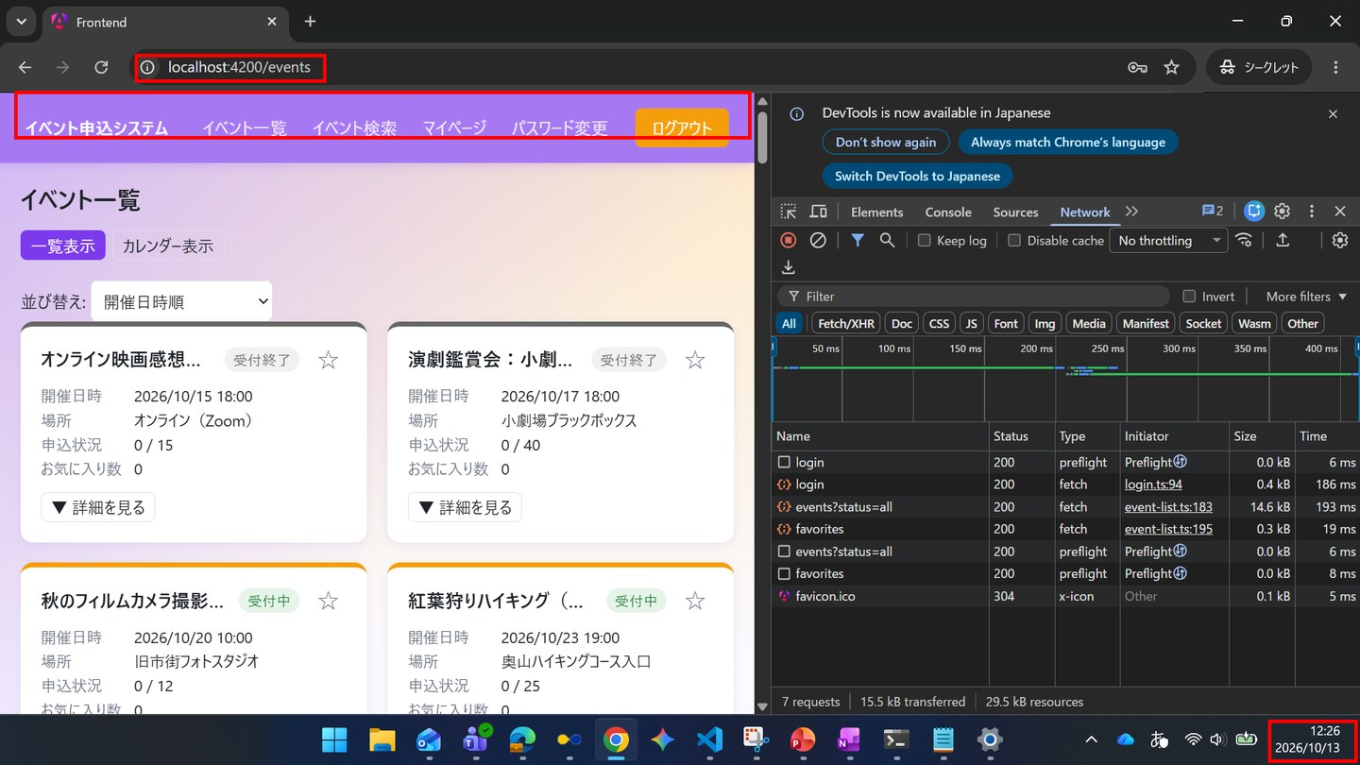

IT-SC011-N03 | 管理者もパスワード変更画面を開ける
区分 | 正常系
前提 | 管理者でログイン
操作・入力 | 共通ナビゲーションの「パスワード変更」を押す
期待結果 | SC-011が表示される
期待結果（データベース） | -（参照のみ）
▼ 画面キャプチャ（この下に貼り付ける）
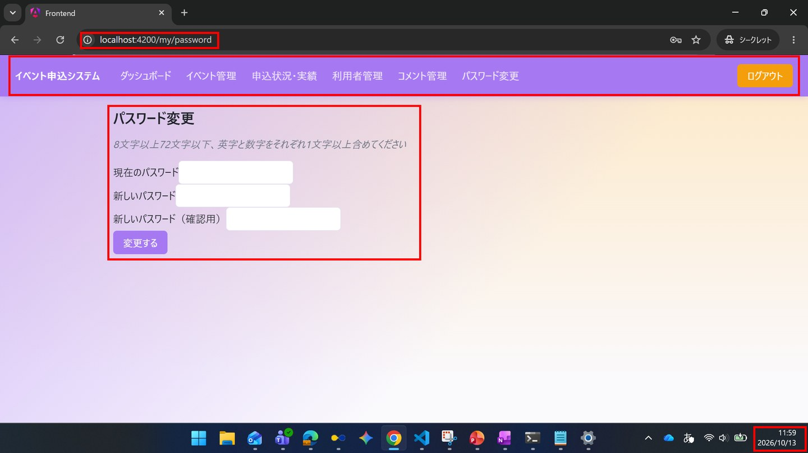

IT-SC011-E01 | 未入力の項目があると、APIを呼ばずにメッセージを表示する
区分 | 異常系
前提 | 一般ユーザーでログイン
操作・入力 | 確認用を空のまま「変更する」を押す
期待結果 | 「すべての項目を入力してください。」が表示される。Networkタブに/api/my/passwordの通信が出ない
期待結果（データベース） | ID=1のusers.password_hashは変更されない
確認SQL | 【操作の前と後に実行し、結果が同じことを確認する】 SELECT * FROM users ORDER BY id;
▼ 画面キャプチャ（この下に貼り付ける）
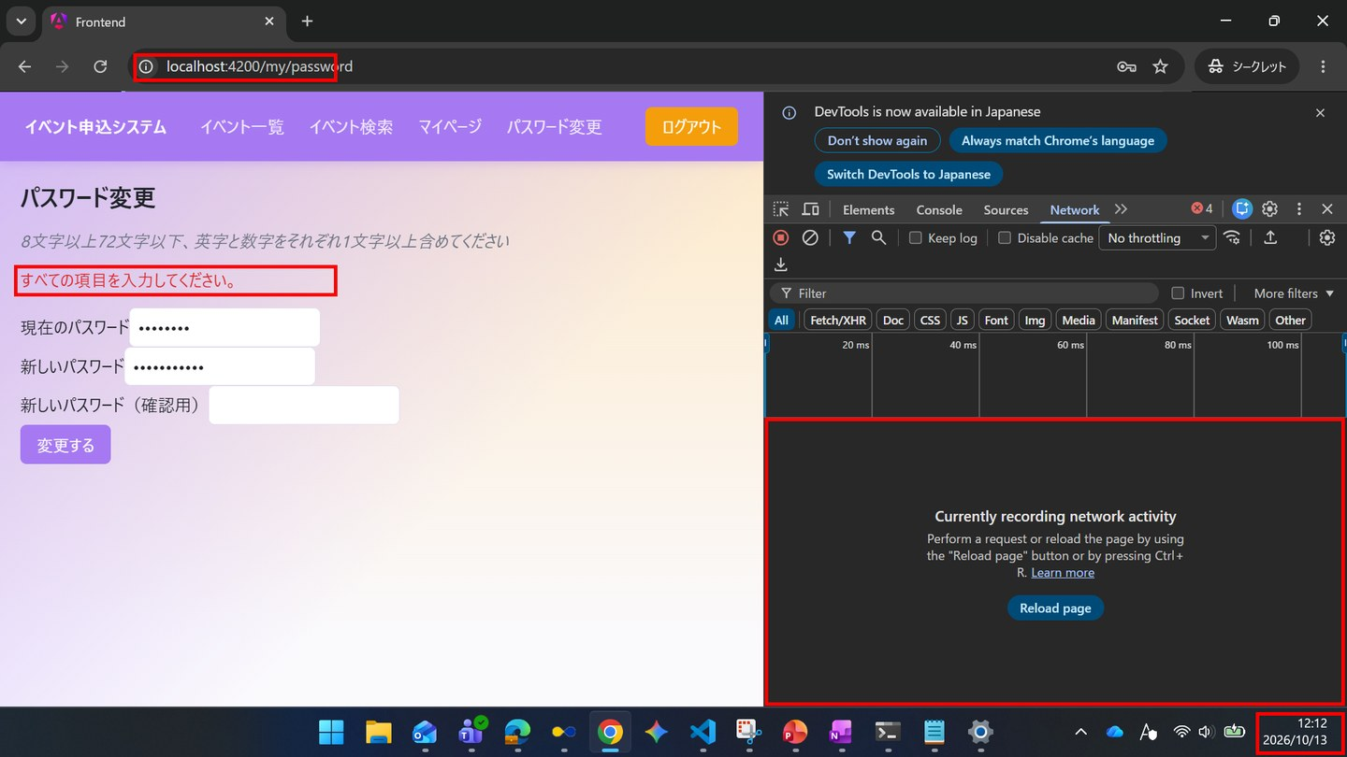

▼ データベースの確認結果：操作の前（SELECT文と結果を貼り付ける）
-- IT-SC011-E01 操作の前（2026-10-13 12:00:46 実行。IT-SC011-E01・E02・E04を続けて実施したため、最初の操作の前に取得したもの） mysql> SELECT id, name, email, password_hash, updated_at FROM users WHERE id = 1; +----+--------------------+---------------------+--------------------------------------------------------------+---------------------+ | id | name | email | password_hash | updated_at | +----+--------------------+---------------------+--------------------------------------------------------------+---------------------+ | 1 | 一般ユーザー | general@example.com | $2a$10$8Rn8vS9zkbWCMpHFdTrSveCAAUcB5T2srW0rYf.478IWwMuH3OTfO | 2026-10-13 11:16:25 | +----+--------------------+---------------------+--------------------------------------------------------------+---------------------+

▼ データベースの確認結果：操作の後（SELECT文と結果を貼り付ける）
-- IT-SC011-E01 操作の後（2026-10-13 12:19:35 実行。IT-SC011-E01・E02・E04を続けて実施したため、最後の操作の後に取得したもの） -- ※ ID=1の password_hash・updated_at は操作の前と同じ（変更されていない） mysql> SELECT id, name, email, password_hash, updated_at FROM users WHERE id = 1; +----+--------------------+---------------------+--------------------------------------------------------------+---------------------+ | id | name | email | password_hash | updated_at | +----+--------------------+---------------------+--------------------------------------------------------------+---------------------+ | 1 | 一般ユーザー | general@example.com | $2a$10$8Rn8vS9zkbWCMpHFdTrSveCAAUcB5T2srW0rYf.478IWwMuH3OTfO | 2026-10-13 11:16:25 | +----+--------------------+---------------------+--------------------------------------------------------------+---------------------+

IT-SC011-E02 | 新しいパスワードと確認用が一致しないと、APIを呼ばずにメッセージを表示する
区分 | 異常系
前提 | 一般ユーザーでログイン
操作・入力 | 新しいパスワードにNewPass5678、確認用にNewPass9999を入力し「変更する」を押す
期待結果 | 「新しいパスワードが一致しません。」が表示される。Networkタブに通信が出ない
期待結果（データベース） | ID=1のusers.password_hashは変更されない
確認SQL | 【操作の前と後に実行し、結果が同じことを確認する】 SELECT * FROM users ORDER BY id;
▼ 画面キャプチャ（この下に貼り付ける）
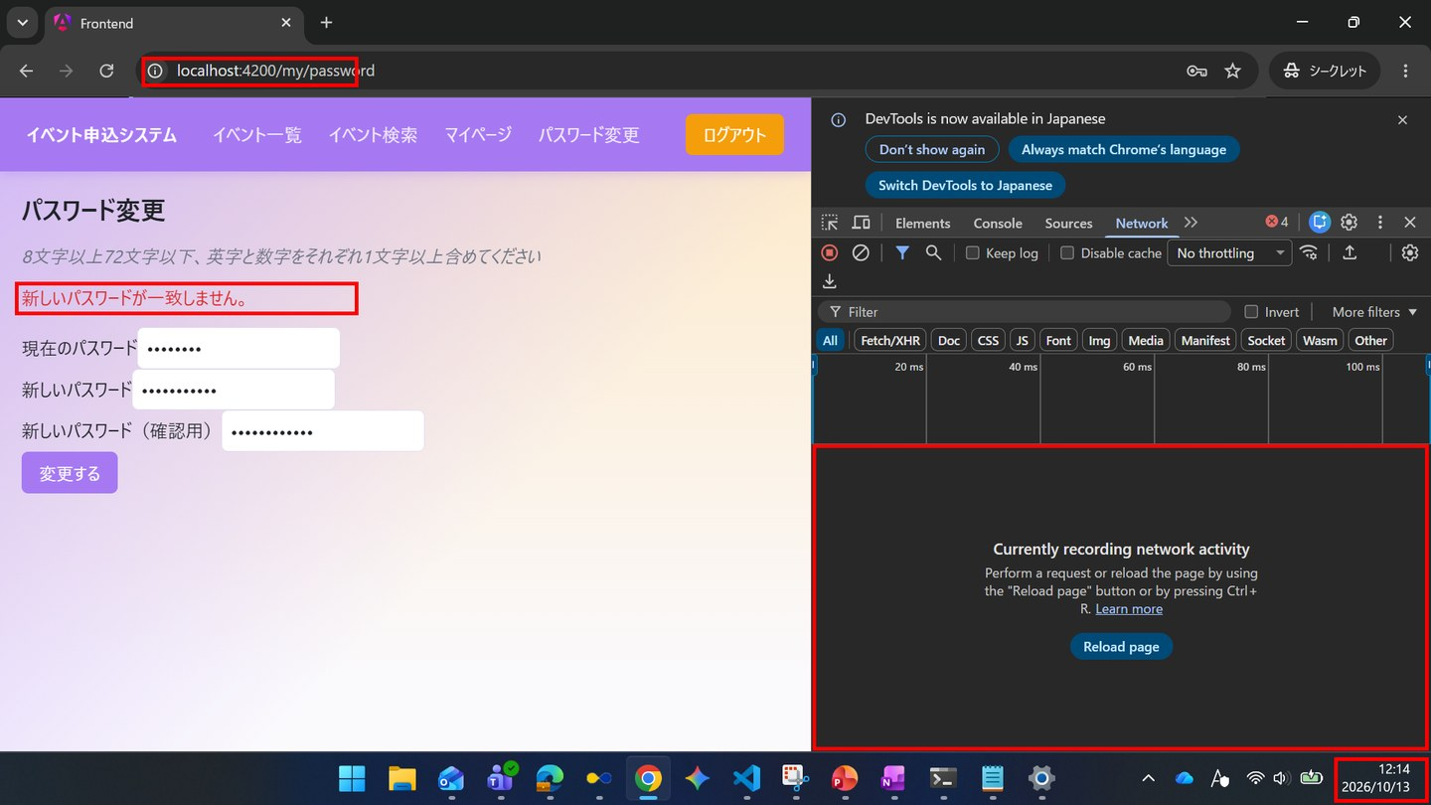

▼ データベースの確認結果：操作の前（SELECT文と結果を貼り付ける）
-- IT-SC011-E02 操作の前（2026-10-13 12:00:46 実行。IT-SC011-E01・E02・E04を続けて実施したため、最初の操作の前に取得したもの） mysql> SELECT id, name, email, password_hash, updated_at FROM users WHERE id = 1; +----+--------------------+---------------------+--------------------------------------------------------------+---------------------+ | id | name | email | password_hash | updated_at | +----+--------------------+---------------------+--------------------------------------------------------------+---------------------+ | 1 | 一般ユーザー | general@example.com | $2a$10$8Rn8vS9zkbWCMpHFdTrSveCAAUcB5T2srW0rYf.478IWwMuH3OTfO | 2026-10-13 11:16:25 | +----+--------------------+---------------------+--------------------------------------------------------------+---------------------+

▼ データベースの確認結果：操作の後（SELECT文と結果を貼り付ける）
-- IT-SC011-E02 操作の後（2026-10-13 12:19:35 実行。IT-SC011-E01・E02・E04を続けて実施したため、最後の操作の後に取得したもの） -- ※ ID=1の password_hash・updated_at は操作の前と同じ（変更されていない） mysql> SELECT id, name, email, password_hash, updated_at FROM users WHERE id = 1; +----+--------------------+---------------------+--------------------------------------------------------------+---------------------+ | id | name | email | password_hash | updated_at | +----+--------------------+---------------------+--------------------------------------------------------------+---------------------+ | 1 | 一般ユーザー | general@example.com | $2a$10$8Rn8vS9zkbWCMpHFdTrSveCAAUcB5T2srW0rYf.478IWwMuH3OTfO | 2026-10-13 11:16:25 | +----+--------------------+---------------------+--------------------------------------------------------------+---------------------+

IT-SC011-E03 | 現在のパスワードを誤ると変更できない
区分 | 異常系
前提 | 一般ユーザーでログイン
操作・入力 | 現在のパスワードにWrong1234を入力し、他を正しく入力して「変更する」を押す
期待結果 | 「現在のパスワードが正しくありません」が表示される
期待結果（データベース） | ID=1のusers.password_hashは変更されない
確認SQL | 【操作の前と後に実行し、結果が同じことを確認する】 SELECT * FROM users ORDER BY id;
▼ 画面キャプチャ（この下に貼り付ける）
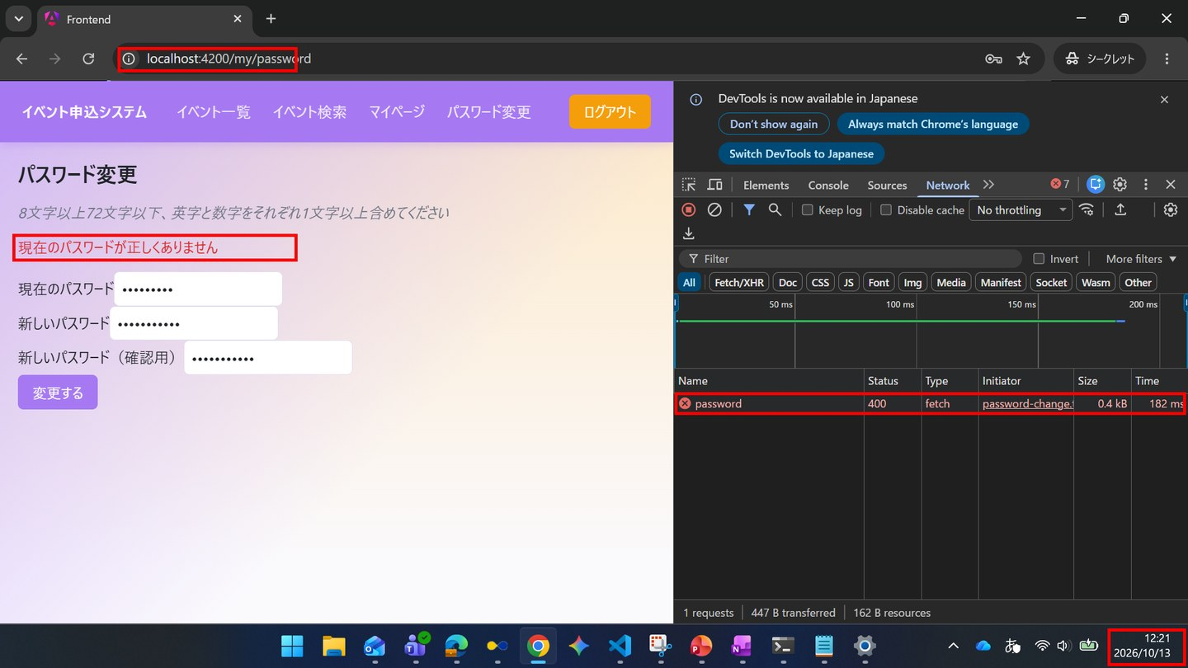

▼ データベースの確認結果：操作の前（SELECT文と結果を貼り付ける）
-- IT-SC011-E03 操作の前（2026-10-13 12:19:49 実行。IT-SC011-E03（12:21）→ N01（12:24）を続けて実施したため、前後の状態は2件まとめて取得した） mysql> SELECT id, name, email, password_hash, updated_at FROM users WHERE id = 1; +----+--------------------+---------------------+--------------------------------------------------------------+---------------------+ | id | name | email | password_hash | updated_at | +----+--------------------+---------------------+--------------------------------------------------------------+---------------------+ | 1 | 一般ユーザー | general@example.com | $2a$10$8Rn8vS9zkbWCMpHFdTrSveCAAUcB5T2srW0rYf.478IWwMuH3OTfO | 2026-10-13 11:16:25 | +----+--------------------+---------------------+--------------------------------------------------------------+---------------------+

▼ データベースの確認結果：操作の後（SELECT文と結果を貼り付ける）
-- IT-SC011-E03 操作の後（2026-10-13 12:27:46 実行。IT-SC011-E03（12:21）→ N01（12:24）を続けて実施したため、前後の状態は2件まとめて取得した） -- ※ このケースの操作（12:21）では password_hash は変更されていない。値と updated_at（12:24:24）の変化は、続けて実施したIT-SC011-N01によるもの mysql> SELECT id, name, email, password_hash, updated_at FROM users WHERE id = 1; +----+--------------------+---------------------+--------------------------------------------------------------+---------------------+ | id | name | email | password_hash | updated_at | +----+--------------------+---------------------+--------------------------------------------------------------+---------------------+ | 1 | 一般ユーザー | general@example.com | $2a$10$vP7aQDVb2FhbshMWTIKfwe3cUr6IX2rqSOXsdN/XDdoXuCkf63wxW | 2026-10-13 12:24:24 | +----+--------------------+---------------------+--------------------------------------------------------------+---------------------+

IT-SC011-E04 | 新しいパスワードが条件を満たさないと変更できない
区分 | 異常系
前提 | 一般ユーザーでログイン
操作・入力 | 新しいパスワードと確認用にShort1を入力し「変更する」を押す
期待結果 | 新しいパスワード欄の下に条件のエラーメッセージが表示される
期待結果（データベース） | ID=1のusers.password_hashは変更されない
確認SQL | 【操作の前と後に実行し、結果が同じことを確認する】 SELECT * FROM users ORDER BY id;
▼ 画面キャプチャ（この下に貼り付ける）
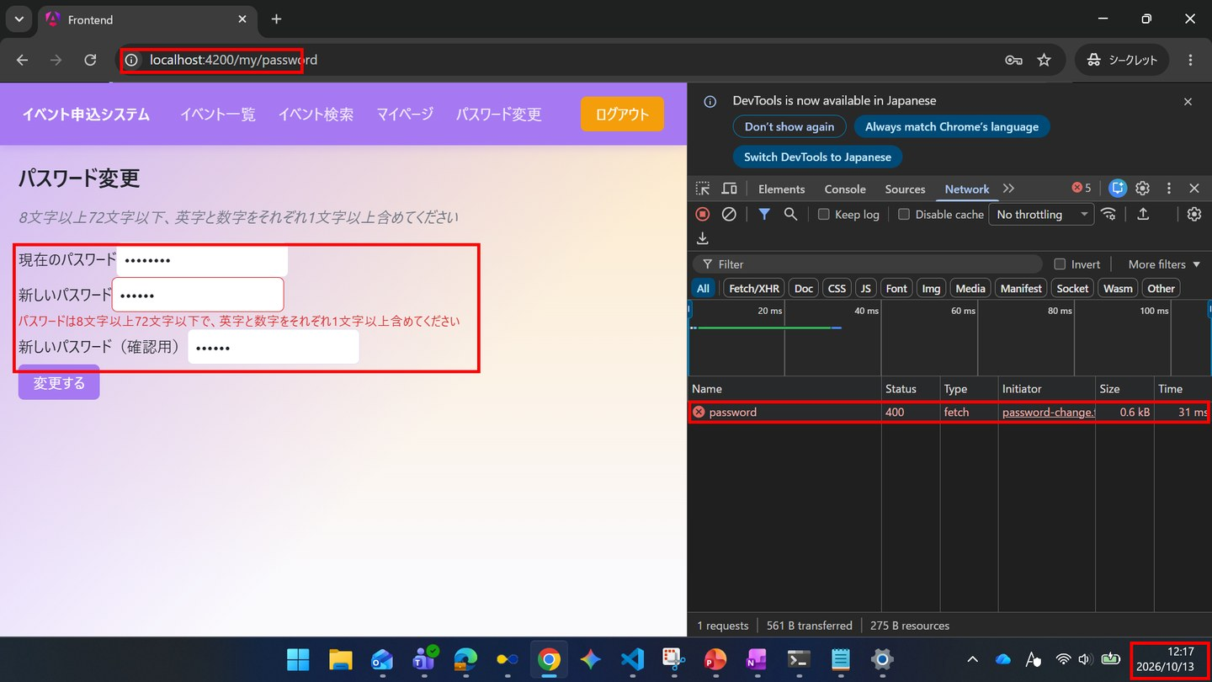

▼ データベースの確認結果：操作の前（SELECT文と結果を貼り付ける）
-- IT-SC011-E04 操作の前（2026-10-13 12:00:46 実行。IT-SC011-E01・E02・E04を続けて実施したため、最初の操作の前に取得したもの） mysql> SELECT id, name, email, password_hash, updated_at FROM users WHERE id = 1; +----+--------------------+---------------------+--------------------------------------------------------------+---------------------+ | id | name | email | password_hash | updated_at | +----+--------------------+---------------------+--------------------------------------------------------------+---------------------+ | 1 | 一般ユーザー | general@example.com | $2a$10$8Rn8vS9zkbWCMpHFdTrSveCAAUcB5T2srW0rYf.478IWwMuH3OTfO | 2026-10-13 11:16:25 | +----+--------------------+---------------------+--------------------------------------------------------------+---------------------+

▼ データベースの確認結果：操作の後（SELECT文と結果を貼り付ける）
-- IT-SC011-E04 操作の後（2026-10-13 12:19:35 実行。IT-SC011-E01・E02・E04を続けて実施したため、最後の操作の後に取得したもの） -- ※ ID=1の password_hash・updated_at は操作の前と同じ（変更されていない） mysql> SELECT id, name, email, password_hash, updated_at FROM users WHERE id = 1; +----+--------------------+---------------------+--------------------------------------------------------------+---------------------+ | id | name | email | password_hash | updated_at | +----+--------------------+---------------------+--------------------------------------------------------------+---------------------+ | 1 | 一般ユーザー | general@example.com | $2a$10$8Rn8vS9zkbWCMpHFdTrSveCAAUcB5T2srW0rYf.478IWwMuH3OTfO | 2026-10-13 11:16:25 | +----+--------------------+---------------------+--------------------------------------------------------------+---------------------+

SC-020
SC-020 イベント一覧
← 目次へ戻る

IT-SC020-N01 | イベントが一覧表示される
区分 | 正常系
前提 | 一般ユーザーでログイン
操作・入力 | SC-020を開く
期待結果 | 各カードにイベント名・受付状況・お気に入りの状態と件数・開催日時・場所・申込状況（受付済の件数/定員）が表示される
期待結果（データベース） | -（参照のみ）
▼ 画面キャプチャ（この下に貼り付ける）
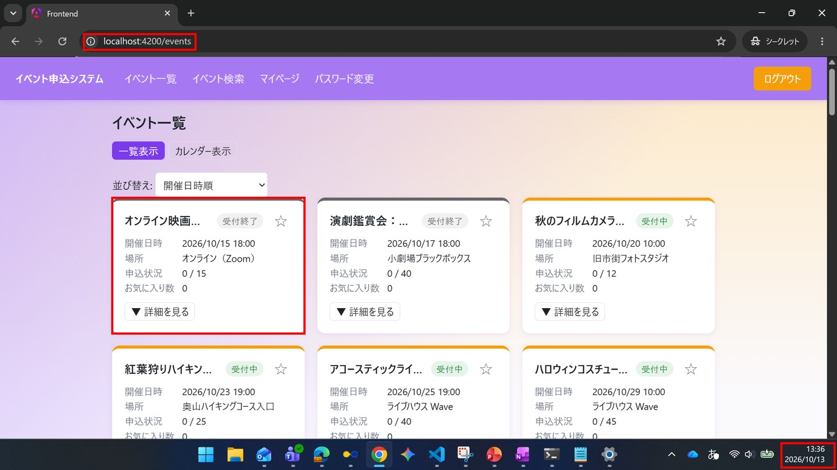

IT-SC020-N02 | 開催済みのイベントは一覧の末尾に表示される
区分 | 正常系
前提 | 一般ユーザーでログイン、TD-04
操作・入力 | SC-020を開く（並び順は既定の開催日時順）
期待結果 | 開催前のイベントが開催日時の昇順で並び、その後ろに「開催済テスト」等の開催済みのイベントが並ぶ
期待結果（データベース） | -（参照のみ）
▼ 画面キャプチャ（この下に貼り付ける）
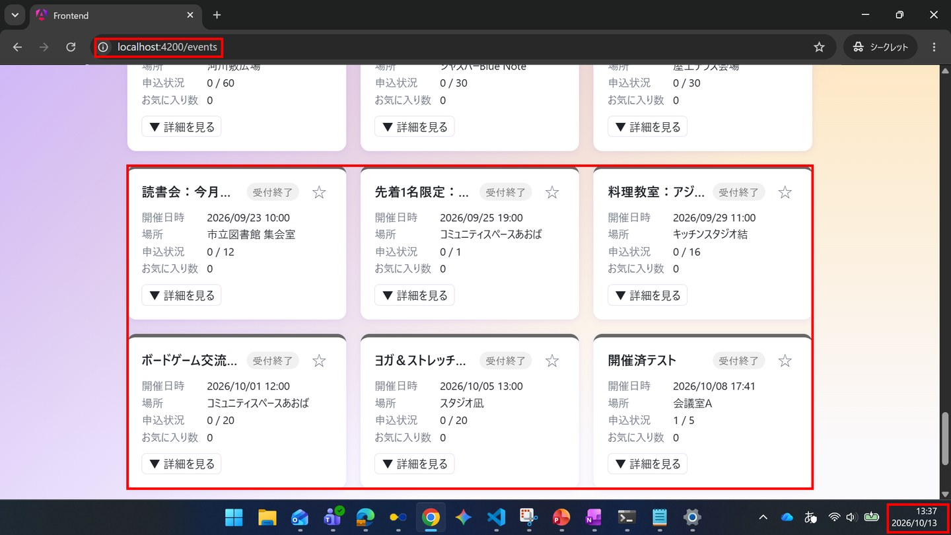

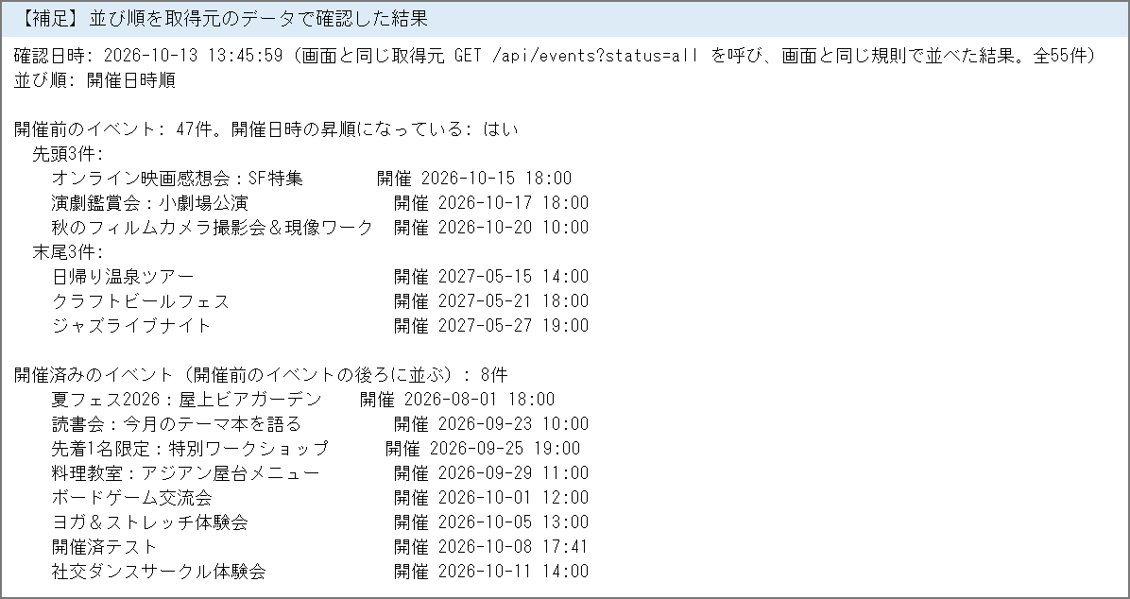

IT-SC020-N03 | 受付終了のイベントはグレーで表示される
区分 | 正常系
前提 | 一般ユーザーでログイン、TD-03
操作・入力 | SC-020で「締切済テスト」を確認する
期待結果 | カードがグレーで表示され、受付状況が「受付終了」になる。開催前のため末尾には移動しない
期待結果（データベース） | -（参照のみ）
▼ 画面キャプチャ（この下に貼り付ける）
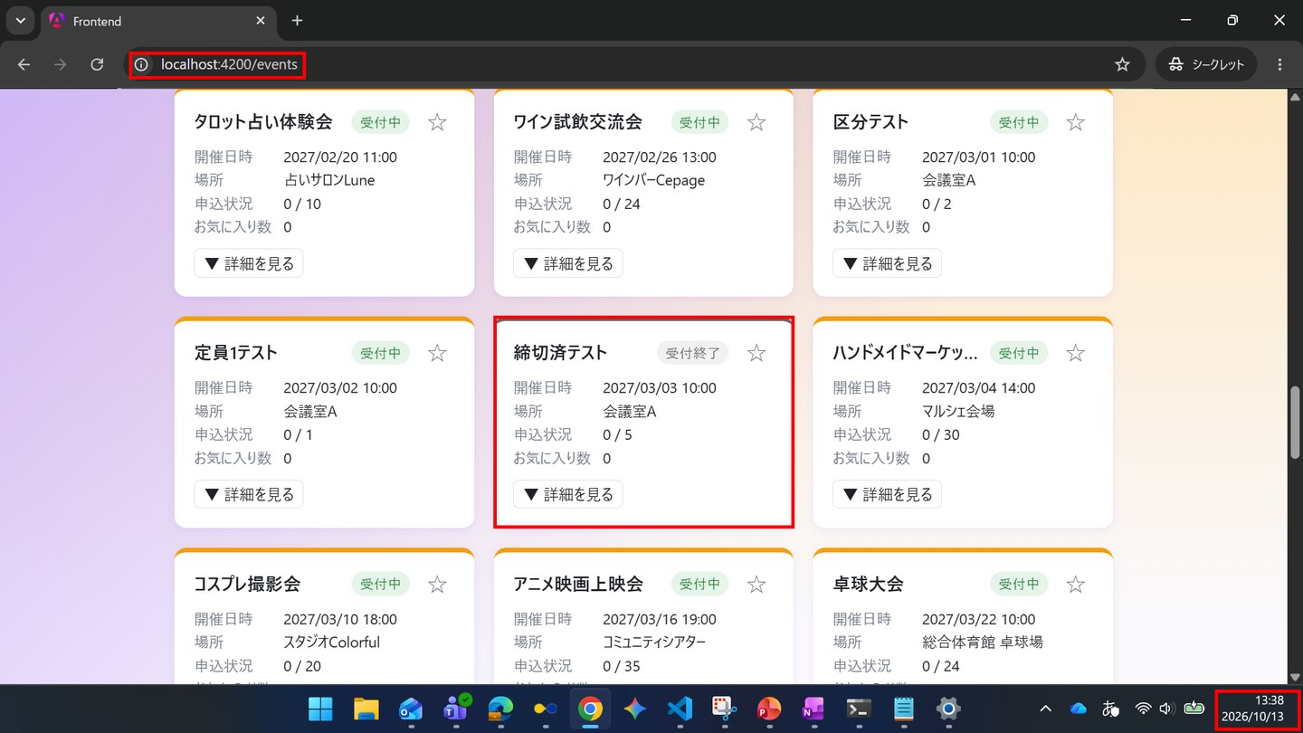

IT-SC020-N04 | 申込数の多い順に並び替えられる
区分 | 正常系
前提 | 一般ユーザーでログイン
操作・入力 | 並び替えで「申込数の多い順」を選ぶ
期待結果 | 開催前のイベントが受付済の件数の多い順に並ぶ。Networkタブに/api/eventsの再取得が出ない
期待結果（データベース） | -（参照のみ）
▼ 画面キャプチャ（この下に貼り付ける）
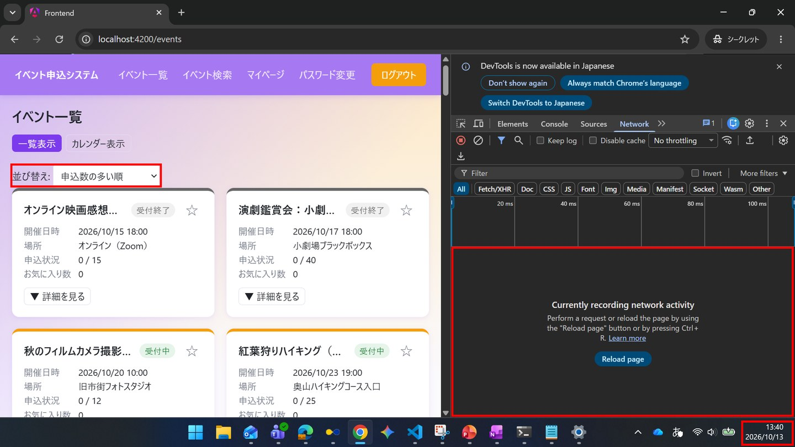

IT-SC020-N05 | お気に入り数の多い順に並び替えられる
区分 | 正常系
前提 | 一般ユーザーでログイン
操作・入力 | 並び替えで「お気に入り数の多い順」を選ぶ
期待結果 | 開催前のイベントがお気に入り数の多い順に並ぶ
期待結果（データベース） | -（参照のみ）
▼ 画面キャプチャ（この下に貼り付ける）
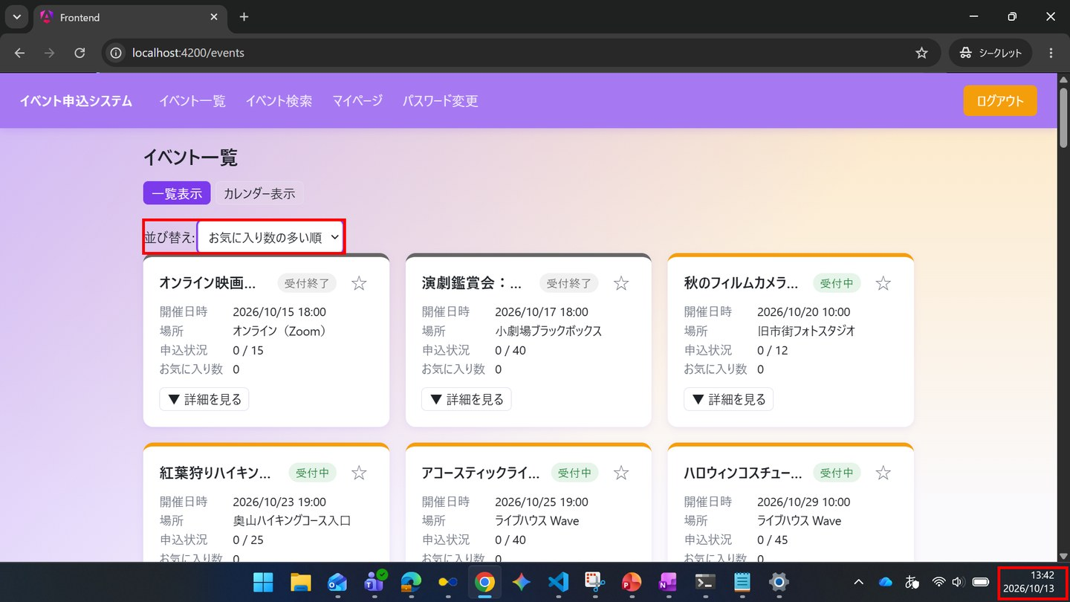

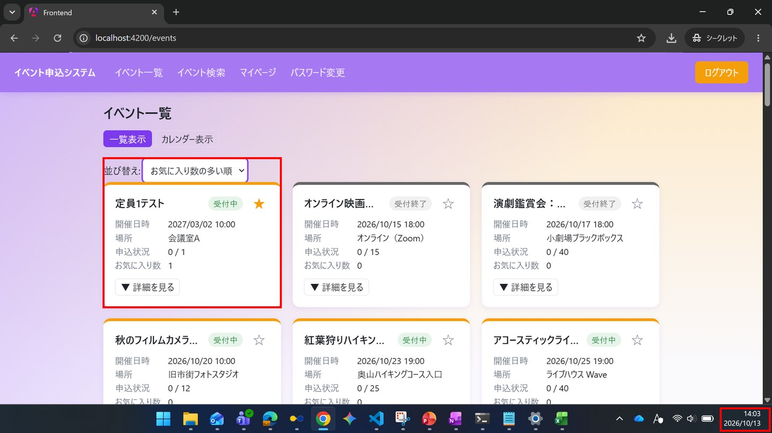

IT-SC020-N06 | 申込締切が近い順に並び替えられる
区分 | 正常系
前提 | 一般ユーザーでログイン
操作・入力 | 並び替えで「申込締切が近い順」を選ぶ
期待結果 | 開催前のイベントが申込締切の早い順に並ぶ
期待結果（データベース） | -（参照のみ）
▼ 画面キャプチャ（この下に貼り付ける）
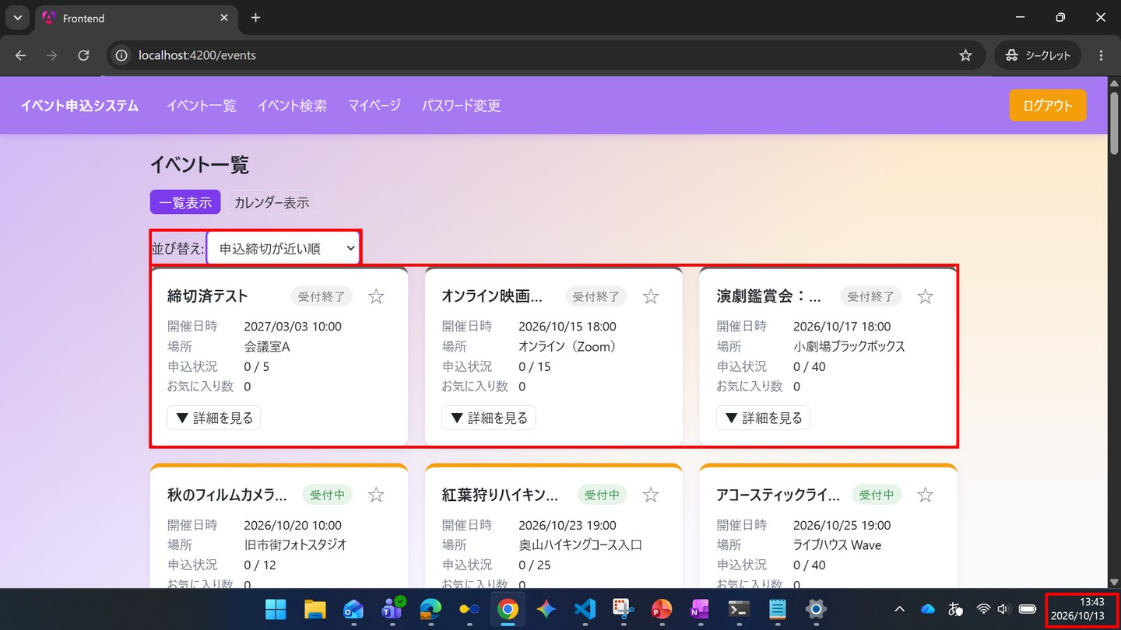

IT-SC020-N07 | 並び順を変えても、開催済みのイベントは末尾のままになる
区分 | 正常系
前提 | 一般ユーザーでログイン、TD-04
操作・入力 | 並び替えで「申込数の多い順」を選ぶ
期待結果 | 開催済みのイベントは、受付済の件数によらず開催前のイベントの後ろに並ぶ
期待結果（データベース） | -（参照のみ）
▼ 画面キャプチャ（この下に貼り付ける）
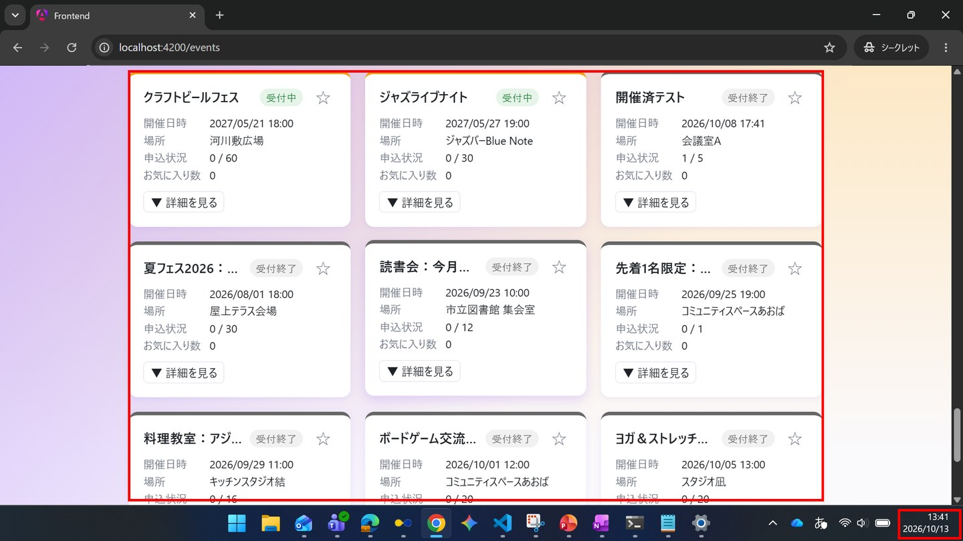

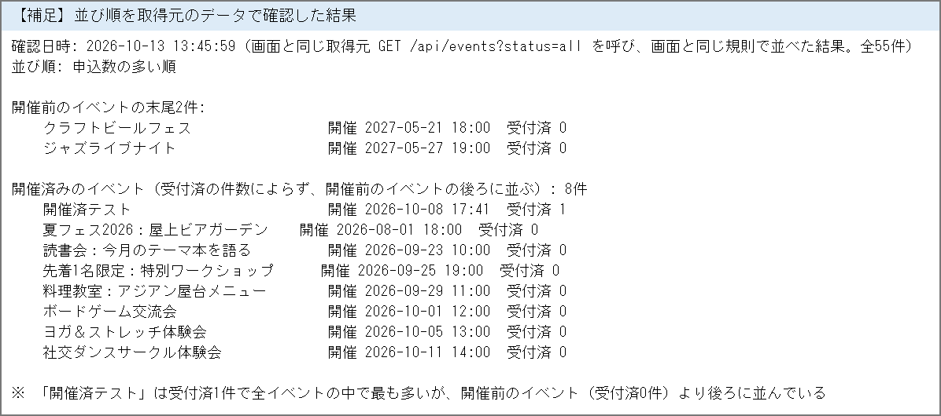

IT-SC020-N08 | カレンダー表示に切り替えられる
区分 | 正常系
前提 | 一般ユーザーでログイン、TD-01
操作・入力 | 表示形式の「カレンダー」を押し、TD-01の開催月を表示する
期待結果 | TD-01の開催日のマスに「区分テスト」が表示される
期待結果（データベース） | -（参照のみ）
▼ 画面キャプチャ（この下に貼り付ける）
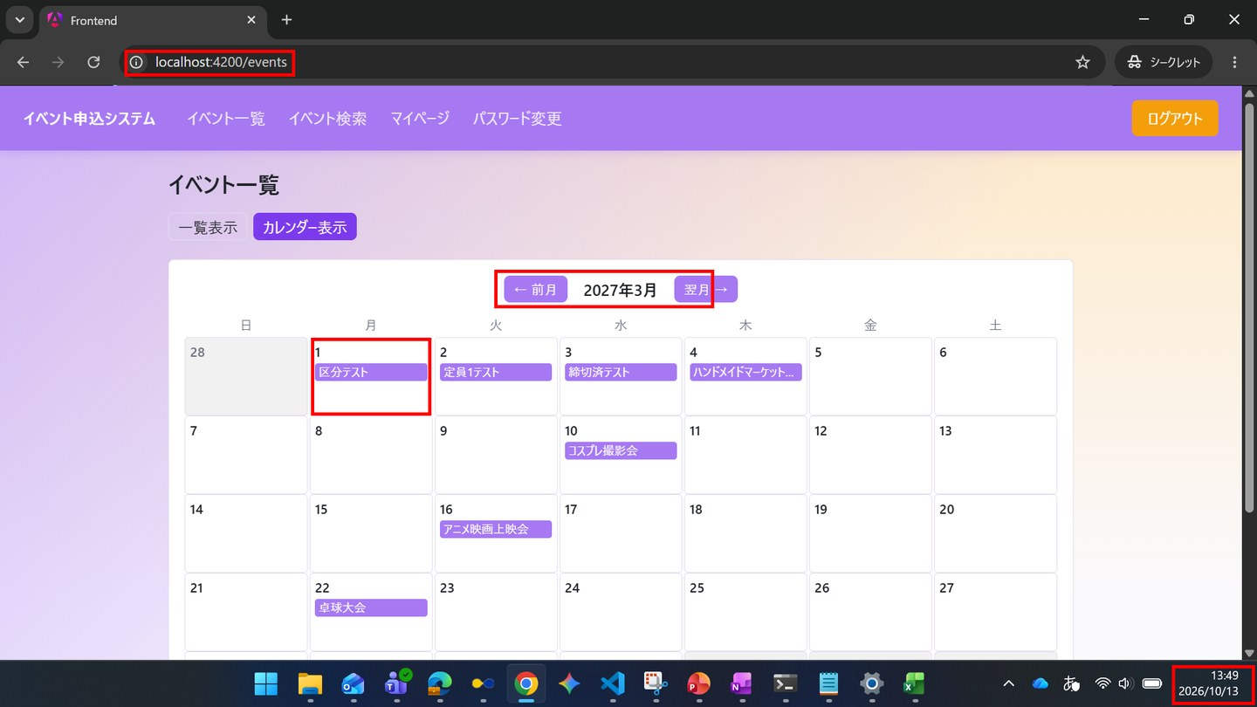

IT-SC020-N09 | カレンダーを翌月に切り替えられる
区分 | 正常系
前提 | 一般ユーザーでログイン
操作・入力 | カレンダー表示で「翌月 →」を押す
期待結果 | 表示中の年月が翌月になり、その月のイベントが表示される
期待結果（データベース） | -（参照のみ）
▼ 画面キャプチャ（この下に貼り付ける）
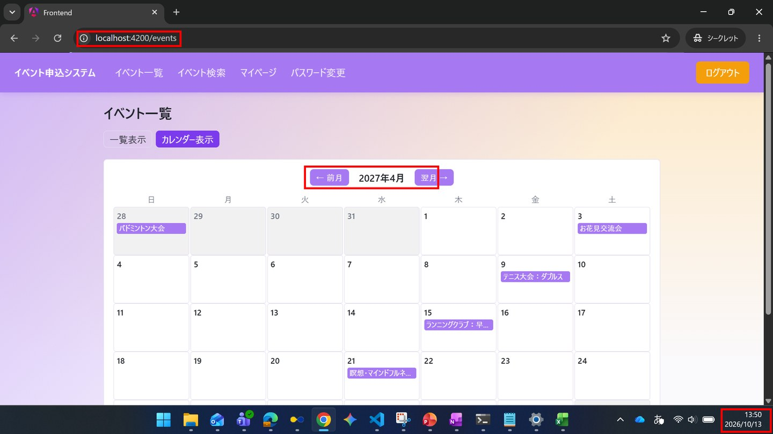

IT-SC020-N10 | カレンダーを前月に切り替えられる
区分 | 正常系
前提 | 一般ユーザーでログイン
操作・入力 | カレンダー表示で「← 前月」を押す
期待結果 | 表示中の年月が前月になり、その月のイベントが表示される
期待結果（データベース） | -（参照のみ）
▼ 画面キャプチャ（この下に貼り付ける）
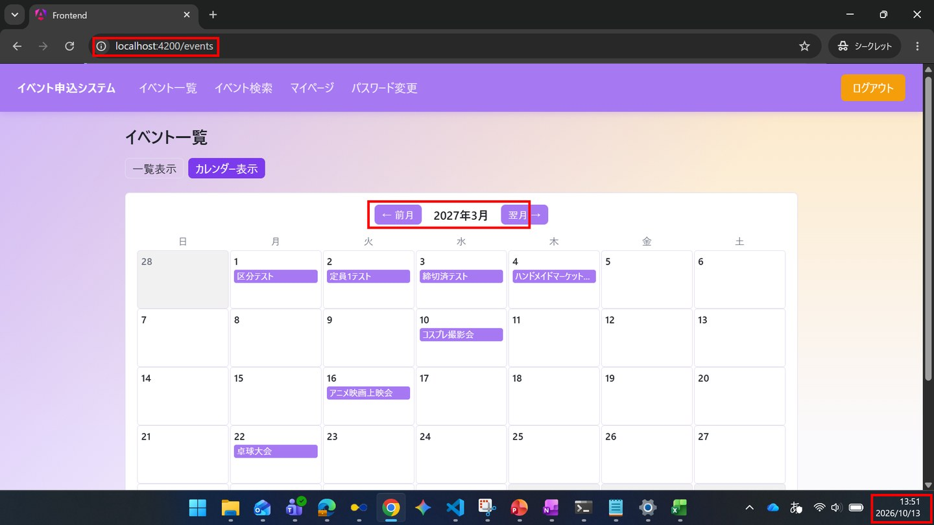

IT-SC020-N11 | お気に入りに登録できる
区分 | 正常系
前提 | 一般ユーザーでログイン、TD-02（お気に入り登録なし）
操作・入力 | TD-02のカードの「☆」を押す
期待結果 | 「★」に変わり、お気に入り数が1増える
期待結果（データベース） | favoritesに1行追加される（event_id=TD-02、user_id=1）
確認SQL | 【操作の前と後に実行し、期待結果のとおりであることを確認する】 SELECT id, event_id, user_id, created_at FROM favorites ORDER BY id;
▼ 画面キャプチャ（この下に貼り付ける）
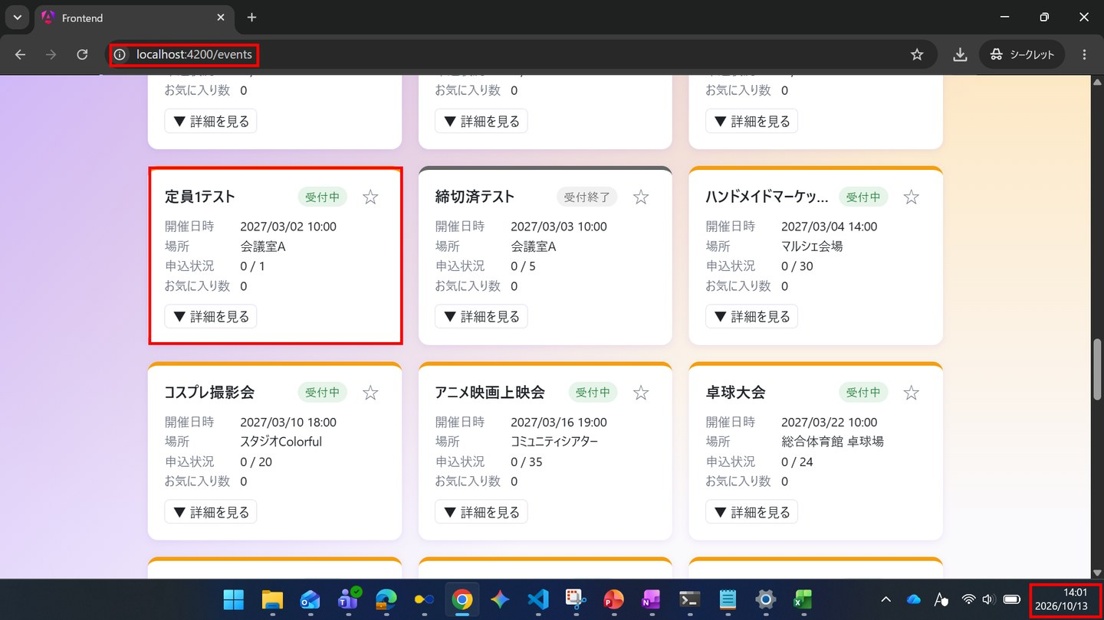



▼ データベースの確認結果：操作の前（SELECT文と結果を貼り付ける）
-- IT-SC020-N11 操作の前（2026-10-13 13:57:45 実行） mysql> SELECT * FROM favorites ORDER BY id; Empty set（0件）

▼ データベースの確認結果：操作の後（SELECT文と結果を貼り付ける）
-- IT-SC020-N11 操作の後（2026-10-13 14:04:44 実行） -- ※ event_id=53（定員1テスト）、user_id=1 の行が1行追加された（created_at 14:02:45） mysql> SELECT * FROM favorites ORDER BY id; +----+----------+---------+---------------------+ | id | event_id | user_id | created_at | +----+----------+---------+---------------------+ | 2 | 53 | 1 | 2026-10-13 14:02:45 | +----+----------+---------+---------------------+

IT-SC020-N12 | お気に入りを解除できる
区分 | 正常系
前提 | 一般ユーザーでログイン、TD-02をお気に入り登録済み
操作・入力 | TD-02のカードの「★」を押す
期待結果 | 「☆」に変わり、お気に入り数が1減る
期待結果（データベース） | favoritesの該当の行が削除される
確認SQL | 【操作の前と後に実行し、期待結果のとおりであることを確認する】 SELECT id, event_id, user_id, created_at FROM favorites ORDER BY id;
▼ 画面キャプチャ（この下に貼り付ける）
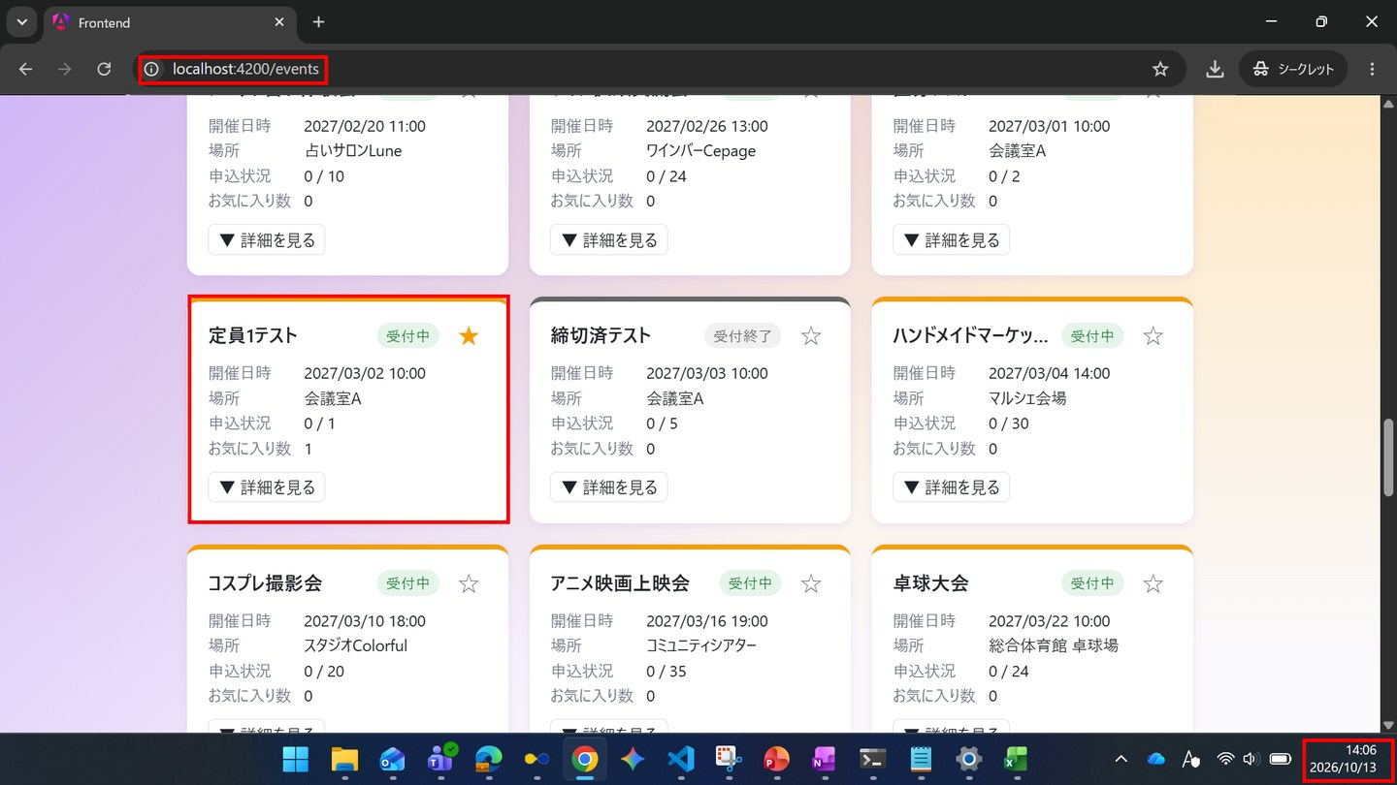

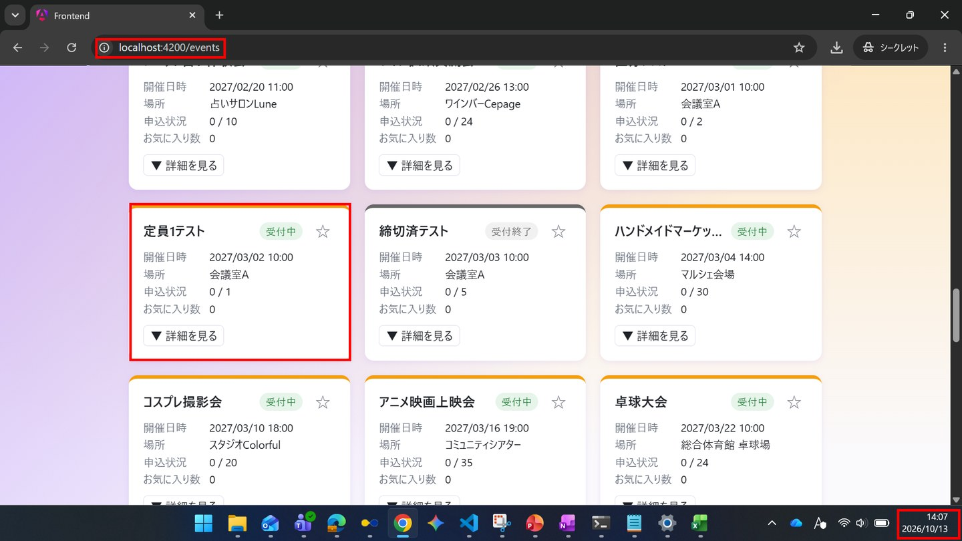

▼ データベースの確認結果：操作の前（SELECT文と結果を貼り付ける）
-- IT-SC020-N12 操作の前（2026-10-13 14:04:44 実行） mysql> SELECT * FROM favorites ORDER BY id; +----+----------+---------+---------------------+ | id | event_id | user_id | created_at | +----+----------+---------+---------------------+ | 2 | 53 | 1 | 2026-10-13 14:02:45 | +----+----------+---------+---------------------+

▼ データベースの確認結果：操作の後（SELECT文と結果を貼り付ける）
-- IT-SC020-N12 操作の後（2026-10-13 14:08:57 実行） -- ※ event_id=53、user_id=1 の行（ID=2）が削除された mysql> SELECT * FROM favorites ORDER BY id; Empty set（0件）

IT-SC020-N13 | 詳細を展開できる
区分 | 正常系
前提 | 一般ユーザーでログイン、TD-01
操作・入力 | TD-01のカードの「詳細を見る」を押す
期待結果 | 定員・残り枠・申込締切・説明・参加区分のプルダウン・アンケートの質問文と回答欄・「申し込む」が表示される。主催者は表示されない
期待結果（データベース） | -（参照のみ）
▼ 画面キャプチャ（この下に貼り付ける）
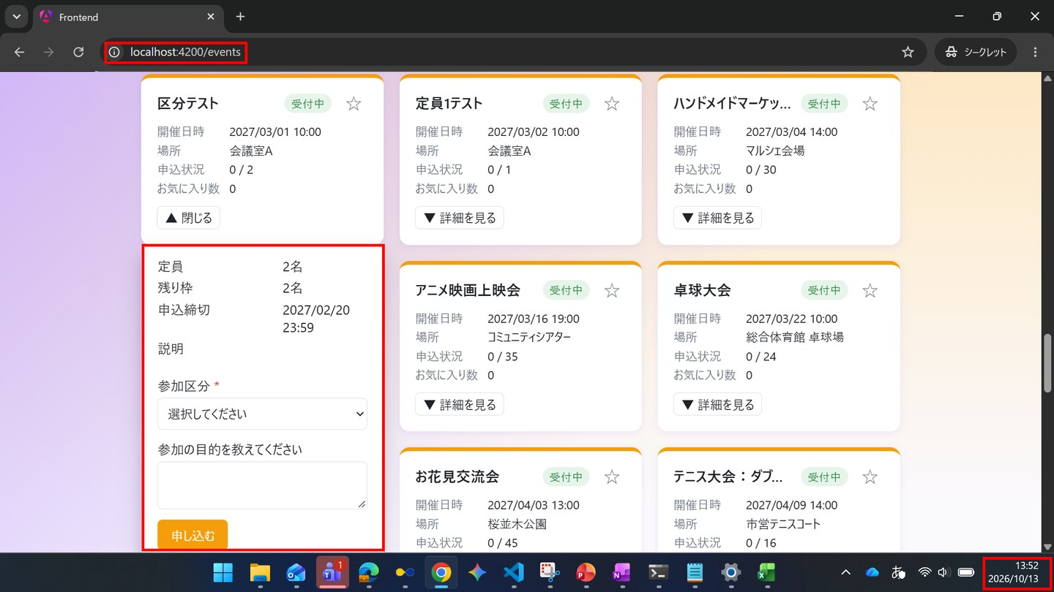

IT-SC020-N14 | 一覧から申し込める
区分 | 正常系
前提 | 一般ユーザーでログイン、TD-02（申込なし）
操作・入力 | TD-02の詳細を展開し「申し込む」を押す
期待結果 | SC-023へ遷移し、ステータス「受付済」が表示される
期待結果（データベース） | applicationsに1行追加される（event_id=TD-02、user_id=1、status_code=1）
確認SQL | 【操作の前と後に実行し、期待結果のとおりであることを確認する】 SELECT id, event_id, user_id, ticket_type_id, status_code, extra_answer, checked_in_at, updated_at FROM applications ORDER BY id;
▼ 画面キャプチャ（この下に貼り付ける）




▼ データベースの確認結果：操作の前（SELECT文と結果を貼り付ける）
-- IT-SC020-N14 操作の前（2026-10-13 14:09:36 実行。IT-SC020-N14（14:14）→ N15（14:16）→ E02（14:17）を続けて実施したため、前後の状態はまとめて取得した） mysql> SELECT id, event_id, user_id, ticket_type_id, status_code, extra_answer, applied_at, checked_in_at FROM applications ORDER BY id; +----+----------+---------+----------------+-------------+--------------+---------------------+---------------+ | id | event_id | user_id | ticket_type_id | status_code | extra_answer | applied_at | checked_in_at | +----+----------+---------+----------------+-------------+--------------+---------------------+---------------+ | 1 | 55 | 1 | NULL | 1 | NULL | 2026-10-09 17:41:13 | NULL | +----+----------+---------+----------------+-------------+--------------+---------------------+---------------+

▼ データベースの確認結果：操作の後（SELECT文と結果を貼り付ける）
-- IT-SC020-N14 操作の後（2026-10-13 14:18:43 実行。IT-SC020-N14（14:14）→ N15（14:16）→ E02（14:17）を続けて実施したため、前後の状態はまとめて取得した） -- ※ ID=2（event_id=53、user_id=1、status_code=1、applied_at 14:14:28）がこのケースの操作で追加された行 mysql> SELECT id, event_id, user_id, ticket_type_id, status_code, extra_answer, applied_at, checked_in_at FROM applications ORDER BY id; +----+----------+---------+----------------+-------------+--------------+---------------------+---------------+ | id | event_id | user_id | ticket_type_id | status_code | extra_answer | applied_at | checked_in_at | +----+----------+---------+----------------+-------------+--------------+---------------------+---------------+ | 1 | 55 | 1 | NULL | 1 | NULL | 2026-10-09 17:41:13 | NULL | | 2 | 53 | 1 | NULL | 1 | NULL | 2026-10-13 14:14:28 | NULL | +----+----------+---------+----------------+-------------+--------------+---------------------+---------------+

IT-SC020-N15 | 残り枠が無いイベントは、ボタンが「キャンセル待ちで申し込む」になる
区分 | 正常系
前提 | TD-02に他の利用者が受付済で申込済み。一般ユーザーでログイン
操作・入力 | TD-02の詳細を展開する
期待結果 | ボタンの文言が「キャンセル待ちで申し込む」になる
期待結果（データベース） | -（参照のみ）
▼ 画面キャプチャ（この下に貼り付ける）


IT-SC020-E01 | 参加区分を選ばずに申し込むとエラーになる
区分 | 異常系
前提 | 一般ユーザーでログイン、TD-01
操作・入力 | TD-01の詳細を展開し、参加区分を選ばずに「申し込む」を押す
期待結果 | 「区分を選択してください」がカード内に表示され、遷移しない
期待結果（データベース） | applicationsは変更されない
確認SQL | 【操作の前と後に実行し、結果が同じことを確認する】 SELECT * FROM applications ORDER BY id;
▼ 画面キャプチャ（この下に貼り付ける）


▼ データベースの確認結果：操作の前（SELECT文と結果を貼り付ける）
-- IT-SC020-E01 操作の前（2026-10-13 13:57:46 実行） mysql> SELECT * FROM applications ORDER BY id; +----+----------+---------+----------------+--------------+-------------+---------------------+---------------+---------------------+---------------------+ | id | event_id | user_id | ticket_type_id | extra_answer | status_code | applied_at | checked_in_at | created_at | updated_at | +----+----------+---------+----------------+--------------+-------------+---------------------+---------------+---------------------+---------------------+ | 1 | 55 | 1 | NULL | NULL | 1 | 2026-10-09 17:41:13 | NULL | 2026-10-09 17:41:13 | 2026-10-09 17:41:13 | +----+----------+---------+----------------+--------------+-------------+---------------------+---------------+---------------------+---------------------+

▼ データベースの確認結果：操作の後（SELECT文と結果を貼り付ける）
-- IT-SC020-E01 操作の後（2026-10-13 13:59:40 実行） -- ※ 操作の前と全行が一致している（申込は登録されていない） mysql> SELECT * FROM applications ORDER BY id; +----+----------+---------+----------------+--------------+-------------+---------------------+---------------+---------------------+---------------------+ | id | event_id | user_id | ticket_type_id | extra_answer | status_code | applied_at | checked_in_at | created_at | updated_at | +----+----------+---------+----------------+--------------+-------------+---------------------+---------------+---------------------+---------------------+ | 1 | 55 | 1 | NULL | NULL | 1 | 2026-10-09 17:41:13 | NULL | 2026-10-09 17:41:13 | 2026-10-09 17:41:13 | +----+----------+---------+----------------+--------------+-------------+---------------------+---------------+---------------------+---------------------+

IT-SC020-E02 | 管理者には申込フォームが表示されない
区分 | 異常系
前提 | 管理者でログイン
操作・入力 | URL/eventsを直接開き、イベントの詳細を展開する
期待結果 | 申込フォームが表示されず、「管理者は申込できません」の旨が表示される
期待結果（データベース） | applicationsは変更されない
確認SQL | 【操作の前と後に実行し、結果が同じことを確認する】 SELECT * FROM applications ORDER BY id;
▼ 画面キャプチャ（この下に貼り付ける）


▼ データベースの確認結果：操作の前（SELECT文と結果を貼り付ける）
-- IT-SC020-E02 操作の前（2026-10-13 14:09:36 実行。IT-SC020-N14（14:14）→ N15（14:16）→ E02（14:17）を続けて実施したため、前後の状態はまとめて取得した） -- ※ このケースの操作の前に、IT-SC020-N14でID=2が追加されている（下の「操作の後」を参照） mysql> SELECT id, event_id, user_id, ticket_type_id, status_code, extra_answer, applied_at, checked_in_at FROM applications ORDER BY id; +----+----------+---------+----------------+-------------+--------------+---------------------+---------------+ | id | event_id | user_id | ticket_type_id | status_code | extra_answer | applied_at | checked_in_at | +----+----------+---------+----------------+-------------+--------------+---------------------+---------------+ | 1 | 55 | 1 | NULL | 1 | NULL | 2026-10-09 17:41:13 | NULL | +----+----------+---------+----------------+-------------+--------------+---------------------+---------------+

▼ データベースの確認結果：操作の後（SELECT文と結果を貼り付ける）
-- IT-SC020-E02 操作の後（2026-10-13 14:18:43 実行。IT-SC020-N14（14:14）→ N15（14:16）→ E02（14:17）を続けて実施したため、前後の状態はまとめて取得した） -- ※ このケースの操作（14:17）では applications は変更されていない。ID=2はIT-SC020-N14で追加された行。管理者（user_id=2）の申込は無い mysql> SELECT id, event_id, user_id, ticket_type_id, status_code, extra_answer, applied_at, checked_in_at FROM applications ORDER BY id; +----+----------+---------+----------------+-------------+--------------+---------------------+---------------+ | id | event_id | user_id | ticket_type_id | status_code | extra_answer | applied_at | checked_in_at | +----+----------+---------+----------------+-------------+--------------+---------------------+---------------+ | 1 | 55 | 1 | NULL | 1 | NULL | 2026-10-09 17:41:13 | NULL | | 2 | 53 | 1 | NULL | 1 | NULL | 2026-10-13 14:14:28 | NULL | +----+----------+---------+----------------+-------------+--------------+---------------------+---------------+

SC-021
SC-021 イベント検索
← 目次へ戻る

IT-SC021-N01 | キーワードでイベント名を絞り込める
区分 | 正常系
前提 | 一般ユーザーでログイン、TD-01
操作・入力 | キーワードに「区分」と入力する
期待結果 | 「区分テスト」だけが表示され、該当件数が1件になる
期待結果（データベース） | -（参照のみ）
▼ 画面キャプチャ（この下に貼り付ける）


IT-SC021-N02 | キーワードで場所を絞り込める
区分 | 正常系
前提 | 一般ユーザーでログイン
操作・入力 | キーワードに、いずれかのイベントの場所の一部を入力する
期待結果 | その場所のイベントが表示される
期待結果（データベース） | -（参照のみ）
▼ 画面キャプチャ（この下に貼り付ける）


IT-SC021-N03 | 開催日（から）で絞り込める
区分 | 正常系
前提 | 一般ユーザーでログイン
操作・入力 | 開催日（から）に日付を入力する
期待結果 | その日以降に開催されるイベントだけが表示される
期待結果（データベース） | -（参照のみ）
▼ 画面キャプチャ（この下に貼り付ける）


IT-SC021-N04 | 開催日（まで）で絞り込める
区分 | 正常系
前提 | 一般ユーザーでログイン
操作・入力 | 開催日（まで）に日付を入力する
期待結果 | その日以前に開催されるイベントだけが表示される
期待結果（データベース） | -（参照のみ）
▼ 画面キャプチャ（この下に貼り付ける）




IT-SC021-N05 | 条件をクリアすると全件表示に戻る
区分 | 正常系
前提 | 一般ユーザーでログイン。キーワードを入力済み
操作・入力 | 「条件をクリア」を押す
期待結果 | 入力欄が空になり、全てのイベントが表示される
期待結果（データベース） | -（参照のみ）
▼ 画面キャプチャ（この下に貼り付ける）


IT-SC021-N06 | 該当するイベントが無い場合は0件と表示される
区分 | 正常系
前提 | 一般ユーザーでログイン
操作・入力 | キーワードに、どのイベントにも含まれない文字列を入力する
期待結果 | 該当するイベントが無い旨が表示される
期待結果（データベース） | -（参照のみ）
▼ 画面キャプチャ（この下に貼り付ける）


IT-SC021-N07 | 検索結果でも、開催済みのイベントは末尾に表示される
区分 | 正常系
前提 | 一般ユーザーでログイン、TD-04
操作・入力 | 検索条件を空にして結果を確認する
期待結果 | 開催前のイベントの後ろに、開催済みのイベントが並ぶ
期待結果（データベース） | -（参照のみ）
▼ 画面キャプチャ（この下に貼り付ける）




IT-SC021-N08 | 絞り込んだ結果の中でも、開催済みのイベントは末尾に表示される
区分 | 正常系
前提 | 一般ユーザーでログイン、TD-02、TD-04
操作・入力 | キーワードに「テスト」と入力する
期待結果 | 「定員1テスト」等の開催前のイベントの後ろに、「開催済テスト」が並ぶ
期待結果（データベース） | -（参照のみ）
▼ 画面キャプチャ（この下に貼り付ける）


IT-SC021-N09 | 検索結果を申込数の多い順に並び替えられる
区分 | 正常系
前提 | 一般ユーザーでログイン
操作・入力 | 並び替えで「申込数の多い順」を選ぶ
期待結果 | 開催前のイベントが受付済の件数の多い順に並ぶ
期待結果（データベース） | -（参照のみ）
▼ 画面キャプチャ（この下に貼り付ける）


IT-SC021-N10 | 検索結果からイベント詳細へ遷移し、検索画面に戻れる
区分 | 正常系
前提 | 一般ユーザーでログイン
操作・入力 | イベント名を押してSC-022を開き、「← イベント検索に戻る」を押す
期待結果 | SC-021に戻る
期待結果（データベース） | -（参照のみ）
▼ 画面キャプチャ（この下に貼り付ける）




IT-SC021-N11 | 検索結果から開いた詳細でお気に入りに登録すると、検索画面のお気に入り数に反映される
区分 | 正常系
前提 | 一般ユーザーでログイン、TD-02（お気に入り登録なし）
操作・入力 | TD-02のイベント名を押してSC-022を開き、「☆ お気に入りに追加」を押してからSC-021に戻る
期待結果 | SC-021のTD-02のお気に入り数が1増える
期待結果（データベース） | favoritesに1行追加される
確認SQL | 【操作の前と後に実行し、期待結果のとおりであることを確認する】 SELECT id, event_id, user_id, created_at FROM favorites ORDER BY id;
▼ 画面キャプチャ（この下に貼り付ける）






▼ データベースの確認結果：操作の前（SELECT文と結果を貼り付ける）
-- IT-SC021-N11 操作の前（2026-10-13 14:33:09 実行） mysql> SELECT * FROM favorites ORDER BY id; Empty set（0件）

▼ データベースの確認結果：操作の後（SELECT文と結果を貼り付ける）
-- IT-SC021-N11 操作の後（2026-10-13 14:44:36 実行） mysql> SELECT * FROM favorites ORDER BY id; +----+----------+---------+---------------------+ | id | event_id | user_id | created_at | +----+----------+---------+---------------------+ | 4 | 53 | 1 | 2026-10-13 14:40:46 | +----+----------+---------+---------------------+

SC-022

SC-022 イベント詳細・申込
← 目次へ戻る

IT-SC022-N01 | イベントの詳細が表示される
区分 | 正常系
前提 | 一般ユーザーでログイン、TD-01
操作・入力 | TD-01のSC-022を開く
期待結果 | イベント名・開催日時・場所・定員・残り枠・申込締切・受付状況・説明・参加区分ごとの残り枠・アンケートの質問文が表示される
期待結果（データベース） | -（参照のみ）
▼ 画面キャプチャ（この下に貼り付ける）




IT-SC022-N02 | 参加区分を選び、アンケートに回答して申し込める
区分 | 正常系
前提 | 一般ユーザーでログイン、TD-01（申込なし）
操作・入力 | 参加区分「一般」を選び、アンケートに「勉強のため」と入力して「申し込む」を押す
期待結果 | SC-023へ遷移し、ステータス「受付済」が表示される
期待結果（データベース） | applicationsに1行追加される（ticket_type_id=「一般」のID、extra_answer=「勉強のため」、status_code=1）
確認SQL | 【操作の前と後に実行し、期待結果のとおりであることを確認する】 SELECT id, event_id, user_id, ticket_type_id, status_code, extra_answer, checked_in_at, updated_at FROM applications ORDER BY id;
▼ 画面キャプチャ（この下に貼り付ける）




▼ データベースの確認結果：操作の前（SELECT文と結果を貼り付ける）
-- IT-SC022-N02 操作の前（2026-10-13 14:54:36 実行） mysql> SELECT * FROM applications ORDER BY id; +----+----------+---------+----------------+--------------+-------------+---------------------+---------------+---------------------+---------------------+ | id | event_id | user_id | ticket_type_id | extra_answer | status_code | applied_at | checked_in_at | created_at | updated_at | +----+----------+---------+----------------+--------------+-------------+---------------------+---------------+---------------------+---------------------+ | 1 | 55 | 1 | NULL | NULL | 1 | 2026-10-09 17:41:13 | NULL | 2026-10-09 17:41:13 | 2026-10-09 17:41:13 | | 2 | 53 | 1 | NULL | NULL | 1 | 2026-10-13 14:14:28 | NULL | 2026-10-13 14:14:27 | 2026-10-13 14:14:27 | +----+----------+---------+----------------+--------------+-------------+---------------------+---------------+---------------------+---------------------+

▼ データベースの確認結果：操作の後（SELECT文と結果を貼り付ける）
-- IT-SC022-N02 操作の後（2026-10-13 15:04:26 実行） mysql> SELECT * FROM applications ORDER BY id; +----+----------+---------+----------------+-----------------+-------------+---------------------+---------------+---------------------+---------------------+ | id | event_id | user_id | ticket_type_id | extra_answer | status_code | applied_at | checked_in_at | created_at | updated_at | +----+----------+---------+----------------+-----------------+-------------+---------------------+---------------+---------------------+---------------------+ | 1 | 55 | 1 | NULL | NULL | 1 | 2026-10-09 17:41:13 | NULL | 2026-10-09 17:41:13 | 2026-10-09 17:41:13 | | 2 | 53 | 1 | NULL | NULL | 1 | 2026-10-13 14:14:28 | NULL | 2026-10-13 14:14:27 | 2026-10-13 14:14:27 | | 3 | 52 | 1 | 1 | 勉強のため | 1 | 2026-10-13 15:03:25 | NULL | 2026-10-13 15:03:25 | 2026-10-13 15:03:25 | +----+----------+---------+----------------+-----------------+-------------+---------------------+---------------+---------------------+---------------------+

IT-SC022-N03 | 一覧から開いた場合、「戻る」で一覧に戻る
区分 | 正常系
前提 | 一般ユーザーでログイン
操作・入力 | SC-020からイベント名を押してSC-022を開き、「← イベント一覧に戻る」を押す
期待結果 | SC-020に戻る
期待結果（データベース） | -（参照のみ）
▼ 画面キャプチャ（この下に貼り付ける）




IT-SC022-N04 | お気に入りに登録できる
区分 | 正常系
前提 | 一般ユーザーでログイン、TD-01（お気に入り登録なし）
操作・入力 | 「☆ お気に入りに追加」を押す
期待結果 | 「★ お気に入り済み」に変わり、お気に入り数が1増える
期待結果（データベース） | favoritesに1行追加される
確認SQL | 【操作の前と後に実行し、期待結果のとおりであることを確認する】 SELECT id, event_id, user_id, created_at FROM favorites ORDER BY id;
▼ 画面キャプチャ（この下に貼り付ける）




▼ データベースの確認結果：操作の前（SELECT文と結果を貼り付ける）
-- IT-SC022-N04 操作の前（2026-10-13 14:54:36 実行） mysql> SELECT * FROM favorites ORDER BY id; +----+----------+---------+---------------------+ | id | event_id | user_id | created_at | +----+----------+---------+---------------------+ | 4 | 53 | 1 | 2026-10-13 14:40:46 | +----+----------+---------+---------------------+

▼ データベースの確認結果：操作の後（SELECT文と結果を貼り付ける）
-- IT-SC022-N04 操作の後（2026-10-13 15:04:26 実行） mysql> SELECT * FROM favorites ORDER BY id; +----+----------+---------+---------------------+ | id | event_id | user_id | created_at | +----+----------+---------+---------------------+ | 4 | 53 | 1 | 2026-10-13 14:40:46 | | 5 | 52 | 1 | 2026-10-13 15:00:51 | +----+----------+---------+---------------------+

IT-SC022-N05 | コメントを投稿できる
区分 | 正常系
前提 | 一般ユーザーでログイン、TD-01
操作・入力 | コメント欄に「駐車場はありますか」と入力し「投稿」を押す
期待結果 | コメント一覧に追加され、入力欄が空になる。自分のコメントに「削除」が表示される
期待結果（データベース） | event_commentsに1行追加される（parent_comment_id=NULL）
確認SQL | 【操作の前と後に実行し、期待結果のとおりであることを確認する】 SELECT id, event_id, user_id, parent_comment_id, body, deleted_at, updated_at FROM event_comments ORDER BY id;
▼ 画面キャプチャ（この下に貼り付ける）




▼ データベースの確認結果：操作の前（SELECT文と結果を貼り付ける）
-- IT-SC022-N05 操作の前（2026-10-13 16:18:43 実行） mysql> SELECT * FROM event_comments ORDER BY id; Empty set（0件）

▼ データベースの確認結果：操作の後（SELECT文と結果を貼り付ける）
-- IT-SC022-N05 操作の後（2026-10-13 16:26:40 実行） mysql> SELECT * FROM event_comments ORDER BY id; +----+----------+---------+-------------------+--------------------------------+------------+---------------------+---------------------+ | id | event_id | user_id | parent_comment_id | body | deleted_at | created_at | updated_at | +----+----------+---------+-------------------+--------------------------------+------------+---------------------+---------------------+ | 1 | 52 | 1 | NULL | 駐車場はありますか | NULL | 2026-10-13 16:22:49 | 2026-10-13 16:22:49 | | 2 | 52 | 1 | 1 | ありがとうございます | NULL | 2026-10-13 16:25:22 | 2026-10-13 16:25:22 | +----+----------+---------+-------------------+--------------------------------+------------+---------------------+---------------------+ ※ id=2 の行は、この後に実施した IT-SC022-N06（16:25:22）で追加された返信。IT-SC022-N05 で追加されたのは id=1（16:22:49）の1行。

IT-SC022-N06 | コメントに返信できる
区分 | 正常系
前提 | 一般ユーザーでログイン、TD-01にコメントがある
操作・入力 | コメントの「返信」を押し、表示された入力欄に入力して「返信を投稿」を押す
期待結果 | 返信が親コメントの下に字下げして表示される
期待結果（データベース） | event_commentsに1行追加される（parent_comment_id=親コメントのID）
確認SQL | 【操作の前と後に実行し、期待結果のとおりであることを確認する】 SELECT id, event_id, user_id, parent_comment_id, body, deleted_at, updated_at FROM event_comments ORDER BY id;
▼ 画面キャプチャ（この下に貼り付ける）




▼ データベースの確認結果：操作の前（SELECT文と結果を貼り付ける）
-- IT-SC022-N06 操作の前（2026-10-13 16:26:40 実行） mysql> SELECT * FROM event_comments WHERE created_at < '2026-10-13 16:25:00' ORDER BY id; +----+----------+---------+-------------------+-----------------------------+------------+---------------------+---------------------+ | id | event_id | user_id | parent_comment_id | body | deleted_at | created_at | updated_at | +----+----------+---------+-------------------+-----------------------------+------------+---------------------+---------------------+ | 1 | 52 | 1 | NULL | 駐車場はありますか | NULL | 2026-10-13 16:22:49 | 2026-10-13 16:22:49 | +----+----------+---------+-------------------+-----------------------------+------------+---------------------+---------------------+ ※ 返信の操作の後に取得したため、返信の投稿（16:25:22）より前に登録されていた行に絞って表示している。

▼ データベースの確認結果：操作の後（SELECT文と結果を貼り付ける）
-- IT-SC022-N06 操作の後（2026-10-13 16:26:17 実行） mysql> SELECT * FROM event_comments ORDER BY id; +----+----------+---------+-------------------+--------------------------------+------------+---------------------+---------------------+ | id | event_id | user_id | parent_comment_id | body | deleted_at | created_at | updated_at | +----+----------+---------+-------------------+--------------------------------+------------+---------------------+---------------------+ | 1 | 52 | 1 | NULL | 駐車場はありますか | NULL | 2026-10-13 16:22:49 | 2026-10-13 16:22:49 | | 2 | 52 | 1 | 1 | ありがとうございます | NULL | 2026-10-13 16:25:22 | 2026-10-13 16:25:22 | +----+----------+---------+-------------------+--------------------------------+------------+---------------------+---------------------+

IT-SC022-N07 | 返信の無い自分のコメントを削除すると一覧から消える
区分 | 正常系
前提 | 一般ユーザーでログイン。返信の無い自分のコメントがある
操作・入力 | そのコメントの「削除」を押し、確認でOKを押す
期待結果 | コメントが一覧から消える
期待結果（データベース） | event_commentsの該当の行が削除される
確認SQL | 【操作の前と後に実行し、期待結果のとおりであることを確認する】 SELECT id, event_id, user_id, parent_comment_id, body, deleted_at, updated_at FROM event_comments ORDER BY id;
▼ 画面キャプチャ（この下に貼り付ける）




▼ データベースの確認結果：操作の前（SELECT文と結果を貼り付ける）
-- IT-SC022-N07 操作の前 ※ 削除の前のSELECTは取得できなかった（取得する前に削除の操作が行われたため）。 ※ 削除の前にコメントが登録されていたことは、画面キャプチャの1枚目（16:41、「テスト用コメント」）と、 操作の後の結果（次に採番されるIDが4であり、ID=3の行が一度登録されたこと）で確認した。

▼ データベースの確認結果：操作の後（SELECT文と結果を貼り付ける）
-- IT-SC022-N07 操作の後（2026-10-13 16:44:06 実行） mysql> SELECT * FROM event_comments ORDER BY id; +----+----------+---------+-------------------+--------------------------------+---------------------+---------------------+---------------------+ | id | event_id | user_id | parent_comment_id | body | deleted_at | created_at | updated_at | +----+----------+---------+-------------------+--------------------------------+---------------------+---------------------+---------------------+ | 1 | 52 | 1 | NULL | 駐車場はありますか | 2026-10-13 16:32:31 | 2026-10-13 16:22:49 | 2026-10-13 16:32:31 | | 2 | 52 | 1 | 1 | ありがとうございます | NULL | 2026-10-13 16:25:22 | 2026-10-13 16:25:22 | +----+----------+---------+-------------------+--------------------------------+---------------------+---------------------+---------------------+ mysql> SELECT MAX(id) AS max_id FROM event_comments; +--------+ | max_id | +--------+ | 2 | +--------+ mysql> SELECT AUTO_INCREMENT FROM information_schema.TABLES WHERE TABLE_SCHEMA = 'eventapp' AND TABLE_NAME = 'event_comments'; +----------------+ | AUTO_INCREMENT | +----------------+ | 4 | +----------------+ ※ 行の最大のIDは2、次に採番されるIDは4。ID=3（「テスト用コメント」）の行は登録された後に削除され、残っていない。

IT-SC022-N08 | 返信のある自分のコメントを削除すると、削除済みの表示に変わる
区分 | 正常系
前提 | 一般ユーザーでログイン。返信のある自分のコメントがある
操作・入力 | そのコメントの「削除」を押し、確認でOKを押す
期待結果 | 本文が「このコメントは削除されました」に変わり、返信は残る。そのコメントの「削除」は表示されなくなる
期待結果（データベース） | 該当の行は残り、deleted_atに日時が入る
確認SQL | 【操作の前と後に実行し、期待結果のとおりであることを確認する】 SELECT id, event_id, user_id, parent_comment_id, body, deleted_at, updated_at FROM event_comments ORDER BY id;
▼ 画面キャプチャ（この下に貼り付ける）




▼ データベースの確認結果：操作の前（SELECT文と結果を貼り付ける）
-- IT-SC022-N08 操作の前（2026-10-13 16:27:10 実行） mysql> SELECT * FROM event_comments ORDER BY id; +----+----------+---------+-------------------+--------------------------------+------------+---------------------+---------------------+ | id | event_id | user_id | parent_comment_id | body | deleted_at | created_at | updated_at | +----+----------+---------+-------------------+--------------------------------+------------+---------------------+---------------------+ | 1 | 52 | 1 | NULL | 駐車場はありますか | NULL | 2026-10-13 16:22:49 | 2026-10-13 16:22:49 | | 2 | 52 | 1 | 1 | ありがとうございます | NULL | 2026-10-13 16:25:22 | 2026-10-13 16:25:22 | +----+----------+---------+-------------------+--------------------------------+------------+---------------------+---------------------+

▼ データベースの確認結果：操作の後（SELECT文と結果を貼り付ける）
-- IT-SC022-N08 操作の後（2026-10-13 16:34:29 実行） mysql> SELECT * FROM event_comments ORDER BY id; +----+----------+---------+-------------------+--------------------------------+---------------------+---------------------+---------------------+ | id | event_id | user_id | parent_comment_id | body | deleted_at | created_at | updated_at | +----+----------+---------+-------------------+--------------------------------+---------------------+---------------------+---------------------+ | 1 | 52 | 1 | NULL | 駐車場はありますか | 2026-10-13 16:32:31 | 2026-10-13 16:22:49 | 2026-10-13 16:32:31 | | 2 | 52 | 1 | 1 | ありがとうございます | NULL | 2026-10-13 16:25:22 | 2026-10-13 16:25:22 | +----+----------+---------+-------------------+--------------------------------+---------------------+---------------------+---------------------+

IT-SC022-N09 | 管理者には、他人のコメントにも「削除」が表示される
区分 | 正常系
前提 | 管理者でログイン。一般ユーザーのコメントがある
操作・入力 | URLを直接指定してそのイベントのSC-022を開く
期待結果 | 一般ユーザーのコメントに「削除」が表示される
期待結果（データベース） | -（参照のみ）
▼ 画面キャプチャ（この下に貼り付ける）


IT-SC022-E01 | 参加区分を選ばずに申し込むとエラーになる
区分 | 異常系
前提 | 一般ユーザーでログイン、TD-01
操作・入力 | 参加区分を選ばずに「申し込む」を押す
期待結果 | 「区分を選択してください」が表示され、遷移しない
期待結果（データベース） | applicationsは変更されない
確認SQL | 【操作の前と後に実行し、結果が同じことを確認する】 SELECT * FROM applications ORDER BY id;
▼ 画面キャプチャ（この下に貼り付ける）


▼ データベースの確認結果：操作の前（SELECT文と結果を貼り付ける）
-- IT-SC022-E01 操作の前（2026-10-13 14:54:35 実行） mysql> SELECT * FROM applications ORDER BY id; +----+----------+---------+----------------+--------------+-------------+---------------------+---------------+---------------------+---------------------+ | id | event_id | user_id | ticket_type_id | extra_answer | status_code | applied_at | checked_in_at | created_at | updated_at | +----+----------+---------+----------------+--------------+-------------+---------------------+---------------+---------------------+---------------------+ | 1 | 55 | 1 | NULL | NULL | 1 | 2026-10-09 17:41:13 | NULL | 2026-10-09 17:41:13 | 2026-10-09 17:41:13 | | 2 | 53 | 1 | NULL | NULL | 1 | 2026-10-13 14:14:28 | NULL | 2026-10-13 14:14:27 | 2026-10-13 14:14:27 | +----+----------+---------+----------------+--------------+-------------+---------------------+---------------+---------------------+---------------------+

▼ データベースの確認結果：操作の後（SELECT文と結果を貼り付ける）
-- IT-SC022-E01 操作の後（2026-10-13 15:04:26 実行） mysql> SELECT * FROM applications ORDER BY id; +----+----------+---------+----------------+-----------------+-------------+---------------------+---------------+---------------------+---------------------+ | id | event_id | user_id | ticket_type_id | extra_answer | status_code | applied_at | checked_in_at | created_at | updated_at | +----+----------+---------+----------------+-----------------+-------------+---------------------+---------------+---------------------+---------------------+ | 1 | 55 | 1 | NULL | NULL | 1 | 2026-10-09 17:41:13 | NULL | 2026-10-09 17:41:13 | 2026-10-09 17:41:13 | | 2 | 53 | 1 | NULL | NULL | 1 | 2026-10-13 14:14:28 | NULL | 2026-10-13 14:14:27 | 2026-10-13 14:14:27 | | 3 | 52 | 1 | 1 | 勉強のため | 1 | 2026-10-13 15:03:25 | NULL | 2026-10-13 15:03:25 | 2026-10-13 15:03:25 | +----+----------+---------+----------------+-----------------+-------------+---------------------+---------------+---------------------+---------------------+ ※ id=3 の行は、この確認の後に実施した IT-SC022-N02（15:03:25）で追加されたもの。IT-SC022-E01（14:59）の操作では行は追加されていない。

IT-SC022-E02 | 申込済みのイベントには重ねて申し込めない
区分 | 異常系
前提 | 一般ユーザーでログイン。TD-01に申込済み
操作・入力 | 再度「申し込む」を押す
期待結果 | 「すでに申し込み済みです」が表示され、遷移しない
期待結果（データベース） | applicationsの一般ユーザーの行は1件のまま
確認SQL | 【操作の前と後に実行し、結果が同じことを確認する】 SELECT * FROM applications ORDER BY id;
▼ 画面キャプチャ（この下に貼り付ける）

▼ データベースの確認結果：操作の前（SELECT文と結果を貼り付ける）

▼ データベースの確認結果：操作の後（SELECT文と結果を貼り付ける）

IT-SC022-E03 | コメントの本文が空だと投稿できない
区分 | 異常系
前提 | 一般ユーザーでログイン、TD-01
操作・入力 | コメント欄を空のままにする
期待結果 | 「投稿」を押せない
期待結果（データベース） | event_commentsは変更されない
確認SQL | 【操作の前と後に実行し、結果が同じことを確認する】 SELECT * FROM event_comments ORDER BY id;
▼ 画面キャプチャ（この下に貼り付ける）


▼ データベースの確認結果：操作の前（SELECT文と結果を貼り付ける）
-- IT-SC022-E03 操作の前（2026-10-13 15:50:30 実行） mysql> SELECT * FROM event_comments ORDER BY id; Empty set（0件）

▼ データベースの確認結果：操作の後（SELECT文と結果を貼り付ける）
-- IT-SC022-E03 操作の後（2026-10-13 16:18:42 実行） mysql> SELECT * FROM event_comments ORDER BY id; Empty set（0件）

IT-SC022-E04 | 一般利用者には、他人のコメントに「削除」が表示されない
区分 | 異常系
前提 | TD-05の利用者でログイン。一般ユーザーのコメントがある
操作・入力 | そのイベントのSC-022を開く
期待結果 | 一般ユーザーのコメントに「削除」が表示されない
期待結果（データベース） | -（参照のみ）
▼ 画面キャプチャ（この下に貼り付ける）


IT-SC022-E05 | 管理者には申込フォームが表示されない
区分 | 異常系
前提 | 管理者でログイン
操作・入力 | URLを直接指定してTD-01のSC-022を開く
期待結果 | 申込フォームが表示されず、「管理者は申込できません」の旨が表示される
期待結果（データベース） | -（参照のみ）
▼ 画面キャプチャ（この下に貼り付ける）


IT-SC022-E06 | 存在しないイベントを開くとエラーが表示される
区分 | 異常系
前提 | 一般ユーザーでログイン
操作・入力 | URL/events/99999を直接開く
期待結果 | 画面全体に「イベントが見つかりません」が表示される
期待結果（データベース） | -（参照のみ）
▼ 画面キャプチャ（この下に貼り付ける）

SC-023

SC-023 申込完了
← 目次へ戻る

IT-SC023-N01 | 受付済の申込結果が表示される
区分 | 正常系
前提 | 一般ユーザーでログイン、TD-02（申込なし）
操作・入力 | TD-02に申し込む
期待結果 | ステータス「受付済」と申込日時が表示される。キャンセル待ちの補足説明は表示されない
期待結果（データベース） | applications.status_code=1
確認SQL | 【操作の前と後に実行し、期待結果のとおりであることを確認する】 SELECT id, event_id, user_id, ticket_type_id, status_code, extra_answer, checked_in_at, updated_at FROM applications ORDER BY id;
▼ 画面キャプチャ（この下に貼り付ける）


▼ データベースの確認結果：操作の前（SELECT文と結果を貼り付ける）
-- IT-SC023-N01 操作の前（2026-10-13 16:53:52 実行） mysql> SELECT * FROM applications ORDER BY id; +----+----------+---------+----------------+-----------------+-------------+---------------------+---------------+---------------------+---------------------+ | id | event_id | user_id | ticket_type_id | extra_answer | status_code | applied_at | checked_in_at | created_at | updated_at | +----+----------+---------+----------------+-----------------+-------------+---------------------+---------------+---------------------+---------------------+ | 1 | 55 | 1 | NULL | NULL | 1 | 2026-10-09 17:41:13 | NULL | 2026-10-09 17:41:13 | 2026-10-09 17:41:13 | | 2 | 53 | 1 | NULL | NULL | 1 | 2026-10-13 14:14:28 | NULL | 2026-10-13 14:14:27 | 2026-10-13 14:14:27 | | 3 | 52 | 1 | 1 | 勉強のため | 1 | 2026-10-13 15:03:25 | NULL | 2026-10-13 15:03:25 | 2026-10-13 15:03:25 | +----+----------+---------+----------------+-----------------+-------------+---------------------+---------------+---------------------+---------------------+

▼ データベースの確認結果：操作の後（SELECT文と結果を貼り付ける）
-- IT-SC023-N01 操作の後（2026-10-13 17:14:52 実行） mysql> SELECT * FROM applications ORDER BY id; +----+----------+---------+----------------+-----------------+-------------+---------------------+---------------+---------------------+---------------------+ | id | event_id | user_id | ticket_type_id | extra_answer | status_code | applied_at | checked_in_at | created_at | updated_at | +----+----------+---------+----------------+-----------------+-------------+---------------------+---------------+---------------------+---------------------+ | 1 | 55 | 1 | NULL | NULL | 1 | 2026-10-09 17:41:13 | NULL | 2026-10-09 17:41:13 | 2026-10-09 17:41:13 | | 2 | 53 | 1 | NULL | NULL | 1 | 2026-10-13 14:14:28 | NULL | 2026-10-13 14:14:27 | 2026-10-13 14:14:27 | | 3 | 52 | 1 | 1 | 勉強のため | 1 | 2026-10-13 15:03:25 | NULL | 2026-10-13 15:03:25 | 2026-10-13 15:03:25 | | 4 | 52 | 4 | 2 | NULL | 1 | 2026-10-13 17:10:49 | NULL | 2026-10-13 17:10:49 | 2026-10-13 17:10:49 | +----+----------+---------+----------------+-----------------+-------------+---------------------+---------------+---------------------+---------------------+

IT-SC023-N02 | キャンセル待ちの申込結果と補足説明が表示される
区分 | 正常系
前提 | TD-02に他の利用者が受付済で申込済み。一般ユーザーでログイン
操作・入力 | TD-02に申し込む
期待結果 | ステータス「キャンセル待ち」と、「満席のためキャンセル待ちとして登録されました。…」が表示される
期待結果（データベース） | applications.status_code=2
確認SQL | 【操作の前と後に実行し、期待結果のとおりであることを確認する】 SELECT id, event_id, user_id, ticket_type_id, status_code, extra_answer, checked_in_at, updated_at FROM applications ORDER BY id;
▼ 画面キャプチャ（この下に貼り付ける）


▼ データベースの確認結果：操作の前（SELECT文と結果を貼り付ける）
-- IT-SC023-N02 操作の前（2026-10-13 17:14:53 実行） mysql> SELECT * FROM applications ORDER BY id; +----+----------+---------+----------------+-----------------+-------------+---------------------+---------------+---------------------+---------------------+ | id | event_id | user_id | ticket_type_id | extra_answer | status_code | applied_at | checked_in_at | created_at | updated_at | +----+----------+---------+----------------+-----------------+-------------+---------------------+---------------+---------------------+---------------------+ | 1 | 55 | 1 | NULL | NULL | 1 | 2026-10-09 17:41:13 | NULL | 2026-10-09 17:41:13 | 2026-10-09 17:41:13 | | 2 | 53 | 1 | NULL | NULL | 1 | 2026-10-13 14:14:28 | NULL | 2026-10-13 14:14:27 | 2026-10-13 14:14:27 | | 3 | 52 | 1 | 1 | 勉強のため | 1 | 2026-10-13 15:03:25 | NULL | 2026-10-13 15:03:25 | 2026-10-13 15:03:25 | | 4 | 52 | 4 | 2 | NULL | 1 | 2026-10-13 17:10:49 | NULL | 2026-10-13 17:10:49 | 2026-10-13 17:10:49 | +----+----------+---------+----------------+-----------------+-------------+---------------------+---------------+---------------------+---------------------+

▼ データベースの確認結果：操作の後（SELECT文と結果を貼り付ける）
-- IT-SC023-N02 操作の後（2026-10-13 17:24:23 実行） mysql> SELECT * FROM applications ORDER BY id; +----+----------+---------+----------------+-----------------+-------------+---------------------+---------------+---------------------+---------------------+ | id | event_id | user_id | ticket_type_id | extra_answer | status_code | applied_at | checked_in_at | created_at | updated_at | +----+----------+---------+----------------+-----------------+-------------+---------------------+---------------+---------------------+---------------------+ | 1 | 55 | 1 | NULL | NULL | 1 | 2026-10-09 17:41:13 | NULL | 2026-10-09 17:41:13 | 2026-10-09 17:41:13 | | 2 | 53 | 1 | NULL | NULL | 1 | 2026-10-13 14:14:28 | NULL | 2026-10-13 14:14:27 | 2026-10-13 14:14:27 | | 3 | 52 | 1 | 1 | 勉強のため | 1 | 2026-10-13 15:03:25 | NULL | 2026-10-13 15:03:25 | 2026-10-13 15:03:25 | | 4 | 52 | 4 | 2 | NULL | 1 | 2026-10-13 17:10:49 | NULL | 2026-10-13 17:10:49 | 2026-10-13 17:10:49 | | 5 | 53 | 4 | NULL | NULL | 2 | 2026-10-13 17:20:41 | NULL | 2026-10-13 17:20:41 | 2026-10-13 17:20:41 | +----+----------+---------+----------------+-----------------+-------------+---------------------+---------------+---------------------+---------------------+

IT-SC023-N03 | 申込直後に再読み込みしても、申込結果が表示される
区分 | 正常系
前提 | 申込直後のSC-023
操作・入力 | ブラウザを再読み込みする
期待結果 | 同じ申込結果が引き続き表示される
期待結果（データベース） | -（参照のみ）
▼ 画面キャプチャ（この下に貼り付ける）


IT-SC023-N04 | 「イベント一覧へ」でイベント一覧に戻る
区分 | 正常系
前提 | 申込直後のSC-023
操作・入力 | 「イベント一覧へ」を押す
期待結果 | SC-020へ遷移する
期待結果（データベース） | -（参照のみ）
▼ 画面キャプチャ（この下に貼り付ける）


IT-SC023-E01 | URLを直接指定すると申込結果を表示できない
区分 | 異常系
前提 | 一般ユーザーでログイン
操作・入力 | URL/events/{TD-02のID}/doneを直接開く
期待結果 | 「申込結果を表示できません。イベント一覧からやり直してください。」が表示される
期待結果（データベース） | -（参照のみ）
▼ 画面キャプチャ（この下に貼り付ける）

SC-030
SC-030 マイページ
← 目次へ戻る

IT-SC030-N01 | 自分の申込が一覧表示される
区分 | 正常系
前提 | 一般ユーザーでログイン。受付済とキャンセル済の申込がある
操作・入力 | SC-030を開く
期待結果 | イベント名・状況・開催日時・申込日時が表示される。キャンセル済の申込には「キャンセル」が表示されない
期待結果（データベース） | -（参照のみ）
▼ 画面キャプチャ（この下に貼り付ける）


IT-SC030-N02 | キャンセル待ちの申込には順位が表示される
区分 | 正常系
前提 | TD-05の利用者でログイン。TD-02にキャンセル待ち1番目の申込がある
操作・入力 | SC-030を開く
期待結果 | 状況が「キャンセル待ち（1番目）」と表示される
期待結果（データベース） | -（参照のみ）
▼ 画面キャプチャ（この下に貼り付ける）


IT-SC030-N03 | 申込をキャンセルできる
区分 | 正常系
前提 | 一般ユーザーでログイン。TD-02に受付済の申込がある
操作・入力 | その申込の「キャンセル」を押し、確認でOKを押す
期待結果 | 状況が「キャンセル済」に変わり、「キャンセル」が消える
期待結果（データベース） | 該当のapplications.status_codeが9になる
確認SQL | 【操作の前と後に実行し、期待結果のとおりであることを確認する】 SELECT id, event_id, user_id, ticket_type_id, status_code, extra_answer, checked_in_at, updated_at FROM applications ORDER BY id;
▼ 画面キャプチャ（この下に貼り付ける）


▼ データベースの確認結果：操作の前（SELECT文と結果を貼り付ける）
-- IT-SC030-N03 操作の前（2026-10-13 17:30:48 実行） mysql> SELECT * FROM applications ORDER BY id; +----+----------+---------+----------------+-----------------+-------------+---------------------+---------------+---------------------+---------------------+ | id | event_id | user_id | ticket_type_id | extra_answer | status_code | applied_at | checked_in_at | created_at | updated_at | +----+----------+---------+----------------+-----------------+-------------+---------------------+---------------+---------------------+---------------------+ | 1 | 55 | 1 | NULL | NULL | 1 | 2026-10-09 17:41:13 | NULL | 2026-10-09 17:41:13 | 2026-10-09 17:41:13 | | 2 | 53 | 1 | NULL | NULL | 1 | 2026-10-13 14:14:28 | NULL | 2026-10-13 14:14:27 | 2026-10-13 14:14:27 | | 3 | 52 | 1 | 1 | 勉強のため | 1 | 2026-10-13 15:03:25 | NULL | 2026-10-13 15:03:25 | 2026-10-13 15:03:25 | | 4 | 52 | 4 | 2 | NULL | 1 | 2026-10-13 17:10:49 | NULL | 2026-10-13 17:10:49 | 2026-10-13 17:10:49 | | 5 | 53 | 4 | NULL | NULL | 2 | 2026-10-13 17:20:41 | NULL | 2026-10-13 17:20:41 | 2026-10-13 17:20:41 | +----+----------+---------+----------------+-----------------+-------------+---------------------+---------------+---------------------+---------------------+

▼ データベースの確認結果：操作の後（SELECT文と結果を貼り付ける）
-- IT-SC030-N03 操作の後（2026-10-13 17:33:45 実行） mysql> SELECT * FROM applications ORDER BY id; +----+----------+---------+----------------+-----------------+-------------+---------------------+---------------+---------------------+---------------------+ | id | event_id | user_id | ticket_type_id | extra_answer | status_code | applied_at | checked_in_at | created_at | updated_at | +----+----------+---------+----------------+-----------------+-------------+---------------------+---------------+---------------------+---------------------+ | 1 | 55 | 1 | NULL | NULL | 1 | 2026-10-09 17:41:13 | NULL | 2026-10-09 17:41:13 | 2026-10-09 17:41:13 | | 2 | 53 | 1 | NULL | NULL | 9 | 2026-10-13 14:14:28 | NULL | 2026-10-13 14:14:27 | 2026-10-13 17:31:23 | | 3 | 52 | 1 | 1 | 勉強のため | 1 | 2026-10-13 15:03:25 | NULL | 2026-10-13 15:03:25 | 2026-10-13 15:03:25 | | 4 | 52 | 4 | 2 | NULL | 1 | 2026-10-13 17:10:49 | NULL | 2026-10-13 17:10:49 | 2026-10-13 17:10:49 | | 5 | 53 | 4 | NULL | NULL | 1 | 2026-10-13 17:20:41 | NULL | 2026-10-13 17:20:41 | 2026-10-13 17:31:23 | +----+----------+---------+----------------+-----------------+-------------+---------------------+---------------+---------------------+---------------------+

IT-SC030-N04 | キャンセルの確認で取り消すと、キャンセルされない
区分 | 正常系
前提 | 一般ユーザーでログイン。TD-02に受付済の申込がある
操作・入力 | その申込の「キャンセル」を押し、確認で取り消す
期待結果 | 状況は「受付済」のまま変わらない
期待結果（データベース） | 該当のapplications.status_codeは1のまま
確認SQL | 【操作の前と後に実行し、結果が同じことを確認する】 SELECT * FROM applications ORDER BY id;
▼ 画面キャプチャ（この下に貼り付ける）




▼ データベースの確認結果：操作の前（SELECT文と結果を貼り付ける）
-- IT-SC030-N04 操作の前（2026-10-13 17:25:15 実行） mysql> SELECT * FROM applications ORDER BY id; +----+----------+---------+----------------+-----------------+-------------+---------------------+---------------+---------------------+---------------------+ | id | event_id | user_id | ticket_type_id | extra_answer | status_code | applied_at | checked_in_at | created_at | updated_at | +----+----------+---------+----------------+-----------------+-------------+---------------------+---------------+---------------------+---------------------+ | 1 | 55 | 1 | NULL | NULL | 1 | 2026-10-09 17:41:13 | NULL | 2026-10-09 17:41:13 | 2026-10-09 17:41:13 | | 2 | 53 | 1 | NULL | NULL | 1 | 2026-10-13 14:14:28 | NULL | 2026-10-13 14:14:27 | 2026-10-13 14:14:27 | | 3 | 52 | 1 | 1 | 勉強のため | 1 | 2026-10-13 15:03:25 | NULL | 2026-10-13 15:03:25 | 2026-10-13 15:03:25 | | 4 | 52 | 4 | 2 | NULL | 1 | 2026-10-13 17:10:49 | NULL | 2026-10-13 17:10:49 | 2026-10-13 17:10:49 | | 5 | 53 | 4 | NULL | NULL | 2 | 2026-10-13 17:20:41 | NULL | 2026-10-13 17:20:41 | 2026-10-13 17:20:41 | +----+----------+---------+----------------+-----------------+-------------+---------------------+---------------+---------------------+---------------------+

▼ データベースの確認結果：操作の後（SELECT文と結果を貼り付ける）
-- IT-SC030-N04 操作の後（2026-10-13 17:30:13 実行） mysql> SELECT * FROM applications ORDER BY id; +----+----------+---------+----------------+-----------------+-------------+---------------------+---------------+---------------------+---------------------+ | id | event_id | user_id | ticket_type_id | extra_answer | status_code | applied_at | checked_in_at | created_at | updated_at | +----+----------+---------+----------------+-----------------+-------------+---------------------+---------------+---------------------+---------------------+ | 1 | 55 | 1 | NULL | NULL | 1 | 2026-10-09 17:41:13 | NULL | 2026-10-09 17:41:13 | 2026-10-09 17:41:13 | | 2 | 53 | 1 | NULL | NULL | 1 | 2026-10-13 14:14:28 | NULL | 2026-10-13 14:14:27 | 2026-10-13 14:14:27 | | 3 | 52 | 1 | 1 | 勉強のため | 1 | 2026-10-13 15:03:25 | NULL | 2026-10-13 15:03:25 | 2026-10-13 15:03:25 | | 4 | 52 | 4 | 2 | NULL | 1 | 2026-10-13 17:10:49 | NULL | 2026-10-13 17:10:49 | 2026-10-13 17:10:49 | | 5 | 53 | 4 | NULL | NULL | 2 | 2026-10-13 17:20:41 | NULL | 2026-10-13 17:20:41 | 2026-10-13 17:20:41 | +----+----------+---------+----------------+-----------------+-------------+---------------------+---------------+---------------------+---------------------+

IT-SC030-N05 | お気に入りタブに自分のお気に入りが表示される
区分 | 正常系
前提 | 一般ユーザーでログイン。TD-01をお気に入り登録済み
操作・入力 | 「お気に入り」タブを押す
期待結果 | TD-01のイベント名・受付状況・開催日時・場所が表示される
期待結果（データベース） | -（参照のみ）
▼ 画面キャプチャ（この下に貼り付ける）


IT-SC030-N06 | お気に入りを解除できる
区分 | 正常系
前提 | 一般ユーザーでログイン。TD-01をお気に入り登録済み
操作・入力 | お気に入りタブで「お気に入り解除」を押す
期待結果 | TD-01が一覧から消える。SC-020でもTD-01が「☆」になる
期待結果（データベース） | favoritesの該当の行が削除される
確認SQL | 【操作の前と後に実行し、期待結果のとおりであることを確認する】 SELECT id, event_id, user_id, created_at FROM favorites ORDER BY id;
▼ 画面キャプチャ（この下に貼り付ける）




▼ データベースの確認結果：操作の前（SELECT文と結果を貼り付ける）
-- IT-SC030-N06 操作の前（2026-10-13 17:30:49 実行） mysql> SELECT * FROM favorites ORDER BY id; +----+----------+---------+---------------------+ | id | event_id | user_id | created_at | +----+----------+---------+---------------------+ | 4 | 53 | 1 | 2026-10-13 14:40:46 | | 5 | 52 | 1 | 2026-10-13 15:00:51 | +----+----------+---------+---------------------+

▼ データベースの確認結果：操作の後（SELECT文と結果を貼り付ける）
-- IT-SC030-N06 操作の後（2026-10-13 17:33:46 実行） mysql> SELECT * FROM favorites ORDER BY id; +----+----------+---------+---------------------+ | id | event_id | user_id | created_at | +----+----------+---------+---------------------+ | 4 | 53 | 1 | 2026-10-13 14:40:46 | +----+----------+---------+---------------------+

IT-SC030-N07 | 退会するとログイン画面に戻る
区分 | 正常系
前提 | TD-05の利用者でログイン
操作・入力 | 「退会する」を押し、確認でOKを押す
期待結果 | SC-010へ遷移する
期待結果（データベース） | TD-05の利用者のusers.nameが「退会済み利用者」、password_hashがNULL、anonymized_atに日時が入る
確認SQL | 【操作の前と後に実行し、期待結果のとおりであることを確認する】 SELECT id, name, email, role_code, password_hash, anonymized_at, updated_at FROM users ORDER BY id;
▼ 画面キャプチャ（この下に貼り付ける）




▼ データベースの確認結果：操作の前（SELECT文と結果を貼り付ける）
-- IT-SC030-N07 操作の前（2026-10-14 13:47:55 実行） mysql> SELECT id, name, email, role_code, password_hash, anonymized_at, updated_at FROM users ORDER BY id; +----+--------------------------+-----------------------------+-----------+--------------------------------------------------------------+---------------------+---------------------+ | id | name | email | role_code | password_hash | anonymized_at | updated_at | +----+--------------------------+-----------------------------+-----------+--------------------------------------------------------------+---------------------+---------------------+ | 1 | 一般ユーザー | general@example.com | 1 | $2a$10$hwsE4BwuD7EuauTAhNlI/.DI9GjC6Rpdlk6qEBThHgQtoAchrezUq | NULL | 2026-10-13 12:28:35 | | 2 | 管理者 | admin@example.com | 2 | $2a$10$8Rn8vS9zkbWCMpHFdTrSveCAAUcB5T2srW0rYf.478IWwMuH3OTfO | NULL | 2026-10-09 17:40:52 | | 3 | 退会済み利用者 | withdrawn-3@invalid.example | 1 | NULL | 2026-10-14 13:44:10 | 2026-10-14 13:44:09 | | 4 | 一般ユーザー2 | general2@example.com | 1 | $2a$10$Y0T8OqK/PCm62Ow/O1zQCOQOfyM2mGehLlh39Cuyh/uD6eXwiizt. | NULL | 2026-10-09 17:41:13 | | 5 | 画面登録ユーザー | sc010-n04@example.com | 1 | $2a$10$yaoeKb2NW2yn5FfyAjw5Cen/H/m2uaaacfVlqj1Zm4dX8tcdO7aWW | NULL | 2026-10-13 11:52:11 | | 6 | 追加管理者 | admin2@example.com | 1 | $2a$10$iCOPn5fDRo/Rc1eFHVg0LOVulOOmkdaUI3nrpSBCIUemD7JxZhVmG | NULL | 2026-10-14 13:43:05 | +----+--------------------------+-----------------------------+-----------+--------------------------------------------------------------+---------------------+---------------------+

▼ データベースの確認結果：操作の後（SELECT文と結果を貼り付ける）
-- IT-SC030-N07 操作の後（2026-10-14 14:13:00 実行） mysql> SELECT id, name, email, role_code, password_hash, anonymized_at, updated_at FROM users ORDER BY id; +----+--------------------------+-----------------------------+-----------+--------------------------------------------------------------+---------------------+---------------------+ | id | name | email | role_code | password_hash | anonymized_at | updated_at | +----+--------------------------+-----------------------------+-----------+--------------------------------------------------------------+---------------------+---------------------+ | 1 | 一般ユーザー | general@example.com | 1 | $2a$10$hwsE4BwuD7EuauTAhNlI/.DI9GjC6Rpdlk6qEBThHgQtoAchrezUq | NULL | 2026-10-13 12:28:35 | | 2 | 管理者 | admin@example.com | 2 | $2a$10$8Rn8vS9zkbWCMpHFdTrSveCAAUcB5T2srW0rYf.478IWwMuH3OTfO | NULL | 2026-10-09 17:40:52 | | 3 | 退会済み利用者 | withdrawn-3@invalid.example | 1 | NULL | 2026-10-14 13:44:10 | 2026-10-14 13:44:09 | | 4 | 退会済み利用者 | withdrawn-4@invalid.example | 1 | NULL | 2026-10-14 14:10:29 | 2026-10-14 14:10:28 | | 5 | 画面登録ユーザー | sc010-n04@example.com | 1 | $2a$10$yaoeKb2NW2yn5FfyAjw5Cen/H/m2uaaacfVlqj1Zm4dX8tcdO7aWW | NULL | 2026-10-13 11:52:11 | | 6 | 追加管理者 | admin2@example.com | 1 | $2a$10$iCOPn5fDRo/Rc1eFHVg0LOVulOOmkdaUI3nrpSBCIUemD7JxZhVmG | NULL | 2026-10-14 13:43:05 | +----+--------------------------+-----------------------------+-----------+--------------------------------------------------------------+---------------------+---------------------+

IT-SC030-E01 | 開催日時を過ぎた申込はキャンセルできない
区分 | 異常系
前提 | 一般ユーザーでログイン、TD-04
操作・入力 | 「開催済テスト」の申込の「キャンセル」を押し、確認でOKを押す
期待結果 | 「取消できません」が通知される
期待結果（データベース） | 該当のapplications.status_codeは1のまま
確認SQL | 【操作の前と後に実行し、結果が同じことを確認する】 SELECT * FROM applications ORDER BY id;
▼ 画面キャプチャ（この下に貼り付ける）


▼ データベースの確認結果：操作の前（SELECT文と結果を貼り付ける）
-- IT-SC030-E01 操作の前（2026-10-13 17:25:16 実行） mysql> SELECT * FROM applications ORDER BY id; +----+----------+---------+----------------+-----------------+-------------+---------------------+---------------+---------------------+---------------------+ | id | event_id | user_id | ticket_type_id | extra_answer | status_code | applied_at | checked_in_at | created_at | updated_at | +----+----------+---------+----------------+-----------------+-------------+---------------------+---------------+---------------------+---------------------+ | 1 | 55 | 1 | NULL | NULL | 1 | 2026-10-09 17:41:13 | NULL | 2026-10-09 17:41:13 | 2026-10-09 17:41:13 | | 2 | 53 | 1 | NULL | NULL | 1 | 2026-10-13 14:14:28 | NULL | 2026-10-13 14:14:27 | 2026-10-13 14:14:27 | | 3 | 52 | 1 | 1 | 勉強のため | 1 | 2026-10-13 15:03:25 | NULL | 2026-10-13 15:03:25 | 2026-10-13 15:03:25 | | 4 | 52 | 4 | 2 | NULL | 1 | 2026-10-13 17:10:49 | NULL | 2026-10-13 17:10:49 | 2026-10-13 17:10:49 | | 5 | 53 | 4 | NULL | NULL | 2 | 2026-10-13 17:20:41 | NULL | 2026-10-13 17:20:41 | 2026-10-13 17:20:41 | +----+----------+---------+----------------+-----------------+-------------+---------------------+---------------+---------------------+---------------------+

▼ データベースの確認結果：操作の後（SELECT文と結果を貼り付ける）
-- IT-SC030-E01 操作の後（2026-10-13 17:30:14 実行） mysql> SELECT * FROM applications ORDER BY id; +----+----------+---------+----------------+-----------------+-------------+---------------------+---------------+---------------------+---------------------+ | id | event_id | user_id | ticket_type_id | extra_answer | status_code | applied_at | checked_in_at | created_at | updated_at | +----+----------+---------+----------------+-----------------+-------------+---------------------+---------------+---------------------+---------------------+ | 1 | 55 | 1 | NULL | NULL | 1 | 2026-10-09 17:41:13 | NULL | 2026-10-09 17:41:13 | 2026-10-09 17:41:13 | | 2 | 53 | 1 | NULL | NULL | 1 | 2026-10-13 14:14:28 | NULL | 2026-10-13 14:14:27 | 2026-10-13 14:14:27 | | 3 | 52 | 1 | 1 | 勉強のため | 1 | 2026-10-13 15:03:25 | NULL | 2026-10-13 15:03:25 | 2026-10-13 15:03:25 | | 4 | 52 | 4 | 2 | NULL | 1 | 2026-10-13 17:10:49 | NULL | 2026-10-13 17:10:49 | 2026-10-13 17:10:49 | | 5 | 53 | 4 | NULL | NULL | 2 | 2026-10-13 17:20:41 | NULL | 2026-10-13 17:20:41 | 2026-10-13 17:20:41 | +----+----------+---------+----------------+-----------------+-------------+---------------------+---------------+---------------------+---------------------+

SC-110

SC-110 管理者ダッシュボード
← 目次へ戻る

IT-SC110-N01 | 総イベント数がデータベースの件数と一致する
区分 | 正常系
前提 | 管理者でログイン
操作・入力 | SC-110を開く
期待結果 | 総イベント数が、SELECT COUNT(*) FROM events WHERE deleted_at IS NULLの結果と一致する
期待結果（データベース） | -（参照のみ）
▼ 画面キャプチャ（この下に貼り付ける）


IT-SC110-N02 | 総ユーザー数がデータベースの件数と一致する
区分 | 正常系
前提 | 管理者でログイン
操作・入力 | SC-110を開く
期待結果 | 総ユーザー数が、SELECT COUNT(*) FROM usersの結果と一致する
期待結果（データベース） | -（参照のみ）
▼ 画面キャプチャ（この下に貼り付ける）


IT-SC110-N03 | 受付済の申込数がデータベースの件数と一致する
区分 | 正常系
前提 | 管理者でログイン
操作・入力 | SC-110を開く
期待結果 | 受付済の申込数が、SELECT COUNT(*) FROM applications a JOIN events e ON e.id = a.event_id WHERE a.status_code = 1 AND e.deleted_at IS NULLの結果と一致する
期待結果（データベース） | -（参照のみ）
▼ 画面キャプチャ（この下に貼り付ける）


IT-SC110-N04 | 総お気に入り数がデータベースの件数と一致する
区分 | 正常系
前提 | 管理者でログイン
操作・入力 | SC-110を開く
期待結果 | 総お気に入り数が、SELECT COUNT(*) FROM favoritesの結果と一致する
期待結果（データベース） | -（参照のみ）
▼ 画面キャプチャ（この下に貼り付ける）


IT-SC110-N05 | 総コメント数がデータベースの件数と一致する
区分 | 正常系
前提 | 管理者でログイン
操作・入力 | SC-110を開く
期待結果 | 総コメント数が、SELECT COUNT(*) FROM event_comments WHERE deleted_at IS NULLの結果と一致する
期待結果（データベース） | -（参照のみ）
▼ 画面キャプチャ（この下に貼り付ける）

SC-120
SC-120 イベント管理
← 目次へ戻る

IT-SC120-N01 | イベントが一覧表示される
区分 | 正常系
前提 | 管理者でログイン
操作・入力 | SC-120を開く
期待結果 | 各行にイベント名・受付状況・開催日時・場所・申込状況と、「受付」「複製」「削除」が表示される
期待結果（データベース） | -（参照のみ）
▼ 画面キャプチャ（この下に貼り付ける）


IT-SC120-N02 | 申込の無いイベントを削除できる
区分 | 正常系
前提 | 管理者でログイン、TD-03
操作・入力 | TD-03の「削除」を押し、確認でOKを押す
期待結果 | TD-03が一覧から消える
期待結果（データベース） | TD-03のevents.deleted_atに日時が入る（行は残る）
確認SQL | 【操作の前と後に実行し、期待結果のとおりであることを確認する】 SELECT id, name, start_at, place, capacity, application_deadline, deleted_at, updated_at FROM events ORDER BY id;
▼ 画面キャプチャ（この下に貼り付ける）




▼ データベースの確認結果：操作の前（SELECT文と結果を貼り付ける）
-- IT-SC120-N02 操作の前（2026-10-13 17:47:52 実行） mysql> SELECT id, name, start_at, place, capacity, application_deadline, deleted_at, updated_at FROM events ORDER BY id; +----+--------------------------------------------------------------------+---------------------+-----------------------------------------+----------+----------------------+------------+---------------------+ | id | name | start_at | place | capacity | application_deadline | deleted_at | updated_at | +----+--------------------------------------------------------------------+---------------------+-----------------------------------------+----------+----------------------+------------+---------------------+ | 1 | ボードゲーム交流会 | 2026-10-01 12:00:00 | コミュニティスペースあおば | 20 | 2026-09-25 23:59:59 | NULL | 2026-10-09 17:40:52 | | 2 | オンライン映画感想会：SF特集 | 2026-10-15 18:00:00 | オンライン（Zoom） | 15 | 2026-10-10 23:59:59 | NULL | 2026-10-09 17:40:52 | | 3 | サークル対抗フットサル大会 | 2026-11-05 09:00:00 | 市民体育館 | 50 | 2026-10-30 23:59:59 | NULL | 2026-10-09 17:40:52 | | 4 | 夏フェス2026：屋上ビアガーデン | 2026-08-01 18:00:00 | 屋上テラス会場 | 30 | 2026-07-25 23:59:59 | NULL | 2026-10-09 17:40:52 | | 5 | 秋のフィルムカメラ撮影会＆現像ワークショップ | 2026-10-20 10:00:00 | 旧市街フォトスタジオ | 12 | 2026-10-13 23:59:59 | NULL | 2026-10-09 17:40:52 | | 6 | 地域eスポーツ大会（格闘ゲーム部門） | 2026-11-15 13:00:00 | eスポーツカフェ・アリーナ | 32 | 2026-11-08 23:59:59 | NULL | 2026-10-09 17:40:52 | | 7 | アコースティックライブナイト | 2026-10-25 19:00:00 |
| 26 | 茶道体験会 | 2027-01-03 19:00:00 | 和室茶室「一期」 | 10 | 2026-12-28 23:59:00 | NULL | 2026-10-09 17:40:52 | | 27 | 書道サークル交流会 | 2027-01-09 10:00:00 | 公民館研修室 | 16 | 2027-01-03 23:59:00 | NULL | 2026-10-09 17:40:52 | | 28 | 新年会パーティー | 2027-01-15 11:00:00 | レストランGather | 40 | 2027-01-09 23:59:00 | NULL | 2026-10-09 17:40:52 | | 29 | 英会話交流カフェ | 2027-01-21 13:00:00 | カフェ＆バーLingua | 20 | 2027-01-15 23:59:00 | NULL | 2026-10-09 17:40:52 | | 30 | 謎解きゲームナイト | 2027-01-27 14:00:00 | イベントホールMystery | 30 | 2027-01-21 23:59:00 | NULL | 2026-10-09 17:40:52 | | 31 | ボウリング大会 | 2027-02-02 18:00:00 | レーンズボウル | 40 | 2027-01-27 23:59:00 | NULL | 2026-10-09 17:40:52 | | 32 | カラオケ大会 | 2027-02-08 19:00:00 | カラオケホールStar | 20 | 2027-02-02 23:59:00 | NULL | 2026-10-09 17:40:52 | | 33 | 美術館鑑賞ツアー | 2027-02-14 10:00:00 | 現代美術館 | 25 | 2027-02-08 23:59:00 | NULL | 2026-10-09 17:40:52 | | 34 | タロット占い体験会 | 2027-02-20 11:00:00 | 占いサロンLune | 10 | 2027-02-14 23:59:00 | NULL | 2026-10-09 17:40:52 | | 35 | ワイン試飲交流会 | 2027-02-26 13:00:00 | ワインバーCepage | 24 | 2027-02-20 23:59:00 | NULL | 2026-10-09 17:40:52 | | 36 | ハンドメイドマーケット出店交流会
+----+--------------------------------------------------------------------+---------------------+-----------------------------------------+----------+----------------------+------------+---------------------+

▼ データベースの確認結果：操作の後（SELECT文と結果を貼り付ける）
-- IT-SC120-N02 操作の後（2026-10-13 17:53:22 実行） mysql> SELECT id, name, start_at, place, capacity, application_deadline, deleted_at, updated_at FROM events ORDER BY id; +----+--------------------------------------------------------------------+---------------------+-----------------------------------------+----------+----------------------+---------------------+---------------------+ | id | name | start_at | place | capacity | application_deadline | deleted_at | updated_at | +----+--------------------------------------------------------------------+---------------------+-----------------------------------------+----------+----------------------+---------------------+---------------------+ | 1 | ボードゲーム交流会 | 2026-10-01 12:00:00 | コミュニティスペースあおば | 20 | 2026-09-25 23:59:59 | NULL | 2026-10-09 17:40:52 | | 2 | オンライン映画感想会：SF特集 | 2026-10-15 18:00:00 | オンライン（Zoom） | 15 | 2026-10-10 23:59:59 | NULL | 2026-10-09 17:40:52 | | 3 | サークル対抗フットサル大会 | 2026-11-05 09:00:00 | 市民体育館 | 50 | 2026-10-30 23:59:59 | NULL | 2026-10-09 17:40:52 | | 4 | 夏フェス2026：屋上ビアガーデン | 2026-08-01 18:00:00 | 屋上テラス会場 | 30 | 2026-07-25 23:59:59 | NULL | 2026-10-09 17:40:52 | | 5 | 秋のフィルムカメラ撮影会＆現像ワークショップ | 2026-10-20 10:00:00 | 旧市街フォトスタジオ | 12 | 2026-10-13 23:59:59 | NULL | 2026-10-09 17:40:52 | | 6 | 地域eスポーツ大会（格闘ゲーム部門） | 2026-11-15 13:00:00 | eスポーツカフェ・アリーナ | 32 | 2026-11-08 23:59:59 | NULL | 2026-10-09 17:40:52 | |
| 26 | 茶道体験会 | 2027-01-03 19:00:00 | 和室茶室「一期」 | 10 | 2026-12-28 23:59:00 | NULL | 2026-10-09 17:40:52 | | 27 | 書道サークル交流会 | 2027-01-09 10:00:00 | 公民館研修室 | 16 | 2027-01-03 23:59:00 | NULL | 2026-10-09 17:40:52 | | 28 | 新年会パーティー | 2027-01-15 11:00:00 | レストランGather | 40 | 2027-01-09 23:59:00 | NULL | 2026-10-09 17:40:52 | | 29 | 英会話交流カフェ | 2027-01-21 13:00:00 | カフェ＆バーLingua | 20 | 2027-01-15 23:59:00 | NULL | 2026-10-09 17:40:52 | | 30 | 謎解きゲームナイト | 2027-01-27 14:00:00 | イベントホールMystery | 30 | 2027-01-21 23:59:00 | NULL | 2026-10-09 17:40:52 | | 31 | ボウリング大会 | 2027-02-02 18:00:00 | レーンズボウル | 40 | 2027-01-27 23:59:00 | NULL | 2026-10-09 17:40:52 | | 32 | カラオケ大会 | 2027-02-08 19:00:00 | カラオケホールStar | 20 | 2027-02-02 23:59:00 | NULL | 2026-10-09 17:40:52 | | 33 | 美術館鑑賞ツアー | 2027-02-14 10:00:00 | 現代美術館 | 25 | 2027-02-08 23:59:00 | NULL | 2026-10-09 17:40:52 | | 34 | タロット占い体験会 | 2027-02-20 11:00:00 | 占いサロンLune | 10 | 2027-02-14 23:59:00 | NULL | 2026-10-09 17:40:52 | | 35 | ワイン試飲交流会 | 2027-02-26 13:00:00 | ワインバーCepage | 24 | 2027-02-20 23:59
+----+--------------------------------------------------------------------+---------------------+-----------------------------------------+----------+----------------------+---------------------+---------------------+

IT-SC120-N03 | イベントを複製して新規登録を始められる
区分 | 正常系
前提 | 管理者でログイン、TD-01
操作・入力 | TD-01の「複製」を押す
期待結果 | SC-121（新規登録）へ遷移し、開催日時・申込締切以外の項目にTD-01の内容が入力されている
期待結果（データベース） | eventsは変更されない（保存するまで登録されない）
確認SQL | 【操作の前と後に実行し、結果が同じことを確認する】 SELECT * FROM events ORDER BY id;
▼ 画面キャプチャ（この下に貼り付ける）






▼ データベースの確認結果：操作の前（SELECT文と結果を貼り付ける）
-- IT-SC120-N03 操作の前（2026-10-13 17:34:36 実行） mysql> SELECT * FROM events ORDER BY id; +----+--------------------------------------------------------------------+---------------------+-----------------------------------------+----------+----------------------+--------------------------------------------------------------------------------------------------------------------+----------------+-----------+-----------------------------------------+------------+---------------------+---------------------+ | id | name | start_at | place | capacity | application_deadline | description | organizer_name | image_url | extra_question | deleted_at | created_at | updated_at | +----+--------------------------------------------------------------------+---------------------+-----------------------------------------+----------+----------------------+--------------------------------------------------------------------------------------------------------------------+----------------+-----------+-----------------------------------------+------------+---------------------+---------------------+ | 1 | ボードゲーム交流会 | 2026-10-01 12:00:00 | コミュニティスペースあおば | 20 | 2026-09-25 23:59:59 | 初心者歓迎！わいわい盛り上がるボードゲーム交流会です。 | NULL | NULL | NULL | NULL | 2026-10-09 17:40:52 | 2026-10-09 17:40:52 | | 2 | オンライン映画感想会：SF特集 | 2026-10-15 18:00:00 | オンライン（Zoom） | 15 | 2026-10-10 23:59:59 | 話題のSF映画を見た前提で、感想を語り合うオンライン交流会です。 | NULL | NULL | NULL
| 16 | 陶芸体験ワークショップ | 2026-11-04 11:00:00 | 陶芸工房つち | 10 | 2026-10-29 23:59:00 | 電動ろくろを使った陶芸体験ワークショップです。 | NULL | NULL | NULL | NULL | 2026-10-09 17:40:52 | 2026-10-09 17:40:52 | | 17 | 手芸・刺繍サークル交流会 | 2026-11-10 13:00:00 | コミュニティスペースあおば | 15 | 2026-11-04 23:59:00 | 刺繍・編み物など手芸好きが集まる交流会です。 | NULL | NULL | NULL | NULL | 2026-10-09 17:40:52 | 2026-10-09 17:40:52 | | 18 | 将棋・囲碁交流会 | 2026-11-16 14:00:00 | 棋楽サロン | 24 | 2026-11-10 23:59:00 | 将棋・囲碁を楽しみながら交流するイベントです。初心者コーナーもあります。 | NULL | NULL | NULL | NULL | 2026-10-09 17:40:52 | 2026-10-09 17:40:52 | | 19 | ボルダリング体験会 | 2026-11-22 18:00:00 | クライミングジムPEAK | 20 | 2026-11-16 23:59:00 | 未経験者向けのボルダリング体験会です。道具はレンタル可能。 | NULL | NULL | NULL | NULL | 2026-10-09 17:40:52 | 2026-10-09 17:40:52 | | 20 | サイクリングツアー：郊外めぐり | 2026-11-28 19:00:00 | 駅前レンタサイクル集合 | 15 | 2026-11-22 23:59:00 | 郊外の景色を楽しむサイクリングツアーです。 | NULL | NULL | NULL | NULL | 2026-10-09 17:40:52 | 2026-10-09 17:40:52 | | 21 | デイキャンプ交流会 | 2026-12-04 10:00:00 | 湖畔キャンプ場 |
| 34 | タロット占い体験会 | 2027-02-20 11:00:00 | 占いサロンLune | 10 | 2027-02-14 23:59:00 | タロットカードの基本を学べる体験会です。 | NULL | NULL | NULL | NULL | 2026-10-09 17:40:52 | 2026-10-09 17:40:52 | | 35 | ワイン試飲交流会 | 2027-02-26 13:00:00 | ワインバーCepage | 24 | 2027-02-20 23:59:00 | 様々な産地のワインを試飲しながら交流するイベントです。 | NULL | NULL | NULL | NULL | 2026-10-09 17:40:52 | 2026-10-09 17:40:52 | | 36 | ハンドメイドマーケット出店交流会 | 2027-03-04 14:00:00 | マルシェ会場 | 30 | 2027-02-26 23:59:00 | ハンドメイド作家同士の出店・交流イベントです。 | NULL | NULL | NULL | NULL | 2026-10-09 17:40:52 | 2026-10-09 17:40:52 | | 37 | コスプレ撮影会 | 2027-03-10 18:00:00 | スタジオColorful | 20 | 2027-03-04 23:59:00 | 本格セットでのコスプレ撮影会です。カメラマン同伴可。 | NULL | NULL | NULL | NULL | 2026-10-09 17:40:52 | 2026-10-09 17:40:52 | | 38 | アニメ映画上映会 | 2027-03-16 19:00:00 | コミュニティシアター | 35 | 2027-03-10 23:59:00 | 話題のアニメ映画を大画面で楽しむ上映会です。 | NULL | NULL | NULL | NULL | 2026-10-09 17:40:52 | 2026-10-09 17:40:52 | | 39 | 卓球大会 | 2027-03-22 10:00:00 | 総合
| 52 | 区分テスト | 2027-03-01 10:00:00 | 会議室A | 2 | 2027-02-20 23:59:00 | NULL | NULL | NULL | 参加の目的を教えてください | NULL | 2026-10-09 17:41:12 | 2026-10-09 17:41:12 | | 53 | 定員1テスト | 2027-03-02 10:00:00 | 会議室A | 1 | 2027-02-20 23:59:00 | NULL | NULL | NULL | NULL | NULL | 2026-10-09 17:41:13 | 2026-10-09 17:41:13 | | 54 | 締切済テスト | 2027-03-03 10:00:00 | 会議室A | 5 | 2026-10-01 23:59:00 | NULL | NULL | NULL | NULL | NULL | 2026-10-09 17:41:13 | 2026-10-09 17:41:13 | | 55 | 開催済テスト | 2026-10-08 17:41:13 | 会議室A | 5 | 2026-10-07 17:41:13 | NULL | NULL | NULL | NULL | NULL | 2026-10-09 17:41:13 | 2026-10-09 17:41:13 | +----+--------------------------------------------------------------------+---------------------+-----------------------------------------+----------+----------------------+--------------------------------------------------------------------------------------------------------------------+----------------+-----------+-----------------------------------------+------

▼ データベースの確認結果：操作の後（SELECT文と結果を貼り付ける）
-- IT-SC120-N03 操作の後（2026-10-13 17:53:22 実行） mysql> SELECT * FROM events ORDER BY id; +----+--------------------------------------------------------------------+---------------------+-----------------------------------------+----------+----------------------+--------------------------------------------------------------------------------------------------------------------+----------------+-----------+-----------------------------------------+---------------------+---------------------+---------------------+ | id | name | start_at | place | capacity | application_deadline | description | organizer_name | image_url | extra_question | deleted_at | created_at | updated_at | +----+--------------------------------------------------------------------+---------------------+-----------------------------------------+----------+----------------------+--------------------------------------------------------------------------------------------------------------------+----------------+-----------+-----------------------------------------+---------------------+---------------------+---------------------+ | 1 | ボードゲーム交流会 | 2026-10-01 12:00:00 | コミュニティスペースあおば | 20 | 2026-09-25 23:59:59 | 初心者歓迎！わいわい盛り上がるボードゲーム交流会です。 | NULL | NULL | NULL | NULL | 2026-10-09 17:40:52 | 2026-10-09 17:40:52 | | 2 | オンライン映画感想会：SF特集 | 2026-10-15 18:00:00 | オンライン（Zoom） | 15 | 2026-10-10 23:59:59 | 話題のSF映画を見た前提で、感想を語り合うオンライン交流会です。 | NULL
| 15 | ハロウィンコスチュームパーティー | 2026-10-29 10:00:00 | ライブハウス Wave | 45 | 2026-10-23 23:59:00 | 仮装して楽しむハロウィンパーティーです。 | NULL | NULL | NULL | NULL | 2026-10-09 17:40:52 | 2026-10-09 17:40:52 | | 16 | 陶芸体験ワークショップ | 2026-11-04 11:00:00 | 陶芸工房つち | 10 | 2026-10-29 23:59:00 | 電動ろくろを使った陶芸体験ワークショップです。 | NULL | NULL | NULL | NULL | 2026-10-09 17:40:52 | 2026-10-09 17:40:52 | | 17 | 手芸・刺繍サークル交流会 | 2026-11-10 13:00:00 | コミュニティスペースあおば | 15 | 2026-11-04 23:59:00 | 刺繍・編み物など手芸好きが集まる交流会です。 | NULL | NULL | NULL | NULL | 2026-10-09 17:40:52 | 2026-10-09 17:40:52 | | 18 | 将棋・囲碁交流会 | 2026-11-16 14:00:00 | 棋楽サロン | 24 | 2026-11-10 23:59:00 | 将棋・囲碁を楽しみながら交流するイベントです。初心者コーナーもあります。 | NULL | NULL | NULL | NULL | 2026-10-09 17:40:52 | 2026-10-09 17:40:52 | | 19 | ボルダリング体験会 | 2026-11-22 18:00:00 | クライミングジムPEAK | 20 | 2026-11-16 23:59:00 | 未経験者向けのボルダリング体験会です。道具はレンタル可能。 | NULL | NULL | NULL | NULL | 2026-10-09 17:40:52 | 2026-10-09 17:40:52 | | 20 | サイクリングツアー：郊外めぐり | 2026-11-28 19:00:0
| 33 | 美術館鑑賞ツアー | 2027-02-14 10:00:00 | 現代美術館 | 25 | 2027-02-08 23:59:00 | 学芸員による解説付きの美術館鑑賞ツアーです。 | NULL | NULL | NULL | NULL | 2026-10-09 17:40:52 | 2026-10-09 17:40:52 | | 34 | タロット占い体験会 | 2027-02-20 11:00:00 | 占いサロンLune | 10 | 2027-02-14 23:59:00 | タロットカードの基本を学べる体験会です。 | NULL | NULL | NULL | NULL | 2026-10-09 17:40:52 | 2026-10-09 17:40:52 | | 35 | ワイン試飲交流会 | 2027-02-26 13:00:00 | ワインバーCepage | 24 | 2027-02-20 23:59:00 | 様々な産地のワインを試飲しながら交流するイベントです。 | NULL | NULL | NULL | NULL | 2026-10-09 17:40:52 | 2026-10-09 17:40:52 | | 36 | ハンドメイドマーケット出店交流会 | 2027-03-04 14:00:00 | マルシェ会場 | 30 | 2027-02-26 23:59:00 | ハンドメイド作家同士の出店・交流イベントです。 | NULL | NULL | NULL | NULL | 2026-10-09 17:40:52 | 2026-10-09 17:40:52 | | 37 | コスプレ撮影会 | 2027-03-10 18:00:00 | スタジオColorful | 20 | 2027-03-04 23:59:00 | 本格セットでのコスプレ撮影会です。カメラマン同伴可。 | NULL | NULL | NULL | NULL | 2026-10-09 17:40:52 | 2026-10-09 17:40:52 | | 38 | アニメ映画上映会
| 50 | ジャズライブナイト | 2027-05-27 19:00:00 | ジャズバーBlue Note | 30 | 2027-05-21 23:59:00 | 生演奏のジャズを楽しむライブナイトです。 | NULL | NULL | NULL | NULL | 2026-10-09 17:40:52 | 2026-10-09 17:40:52 | | 51 | 先着1名限定：特別ワークショップ | 2026-09-25 19:00:00 | コミュニティスペースあおば | 1 | 2026-09-22 23:59:59 | （サンプル：定員超過の動作確認用。定員1名のイベントです。） | NULL | NULL | NULL | NULL | 2026-10-09 17:40:52 | 2026-10-09 17:40:52 | | 52 | 区分テスト | 2027-03-01 10:00:00 | 会議室A | 2 | 2027-02-20 23:59:00 | NULL | NULL | NULL | 参加の目的を教えてください | NULL | 2026-10-09 17:41:12 | 2026-10-09 17:41:12 | | 53 | 定員1テスト | 2027-03-02 10:00:00 | 会議室A | 1 | 2027-02-20 23:59:00 | NULL | NULL | NULL | NULL | NULL | 2026-10-09 17:41:13 | 2026-10-09 17:41:13 | | 54 | 締切済テスト | 2027-03-03 10:00:00 | 会議室A | 5 | 2026-10-01 23:59:00 | NULL | NULL | NULL | NULL | 2026-10-13 17:52:30 | 2026-10-09 17:41:13 | 2026-10

IT-SC120-N04 | 「受付」から当日受付へ遷移する
区分 | 正常系
前提 | 管理者でログイン、TD-02
操作・入力 | TD-02の「受付」を押す
期待結果 | TD-02のSC-123へ遷移する
期待結果（データベース） | -（参照のみ）
▼ 画面キャプチャ（この下に貼り付ける）


IT-SC120-N05 | 「新規登録」からイベント登録へ遷移する
区分 | 正常系
前提 | 管理者でログイン
操作・入力 | 「＋ 新規登録」を押す
期待結果 | SC-121（新規登録）へ遷移する
期待結果（データベース） | -（参照のみ）
▼ 画面キャプチャ（この下に貼り付ける）


IT-SC120-E01 | 受付済の申込があるイベントは削除できない
区分 | 異常系
前提 | 管理者でログイン。TD-02に受付済の申込がある
操作・入力 | TD-02の「削除」を押し、確認でOKを押す
期待結果 | 「申込があるため削除できません」が通知され、TD-02は一覧に残る
期待結果（データベース） | TD-02のevents.deleted_atはNULLのまま
確認SQL | 【操作の前と後に実行し、結果が同じことを確認する】 SELECT * FROM events ORDER BY id;
▼ 画面キャプチャ（この下に貼り付ける）


▼ データベースの確認結果：操作の前（SELECT文と結果を貼り付ける）
-- IT-SC120-E01 操作の前（2026-10-13 17:34:35 実行） mysql> SELECT * FROM events ORDER BY id; +----+--------------------------------------------------------------------+---------------------+-----------------------------------------+----------+----------------------+--------------------------------------------------------------------------------------------------------------------+----------------+-----------+-----------------------------------------+------------+---------------------+---------------------+ | id | name | start_at | place | capacity | application_deadline | description | organizer_name | image_url | extra_question | deleted_at | created_at | updated_at | +----+--------------------------------------------------------------------+---------------------+-----------------------------------------+----------+----------------------+--------------------------------------------------------------------------------------------------------------------+----------------+-----------+-----------------------------------------+------------+---------------------+---------------------+ | 1 | ボードゲーム交流会 | 2026-10-01 12:00:00 | コミュニティスペースあおば | 20 | 2026-09-25 23:59:59 | 初心者歓迎！わいわい盛り上がるボードゲーム交流会です。 | NULL | NULL | NULL | NULL | 2026-10-09 17:40:52 | 2026-10-09 17:40:52 | | 2 | オンライン映画感想会：SF特集 | 2026-10-15 18:00:00 | オンライン（Zoom） | 15 | 2026-10-10 23:59:59 | 話題のSF映画を見た前提で、感想を語り合うオンライン交流会です。 | NULL | NULL | NULL
| 16 | 陶芸体験ワークショップ | 2026-11-04 11:00:00 | 陶芸工房つち | 10 | 2026-10-29 23:59:00 | 電動ろくろを使った陶芸体験ワークショップです。 | NULL | NULL | NULL | NULL | 2026-10-09 17:40:52 | 2026-10-09 17:40:52 | | 17 | 手芸・刺繍サークル交流会 | 2026-11-10 13:00:00 | コミュニティスペースあおば | 15 | 2026-11-04 23:59:00 | 刺繍・編み物など手芸好きが集まる交流会です。 | NULL | NULL | NULL | NULL | 2026-10-09 17:40:52 | 2026-10-09 17:40:52 | | 18 | 将棋・囲碁交流会 | 2026-11-16 14:00:00 | 棋楽サロン | 24 | 2026-11-10 23:59:00 | 将棋・囲碁を楽しみながら交流するイベントです。初心者コーナーもあります。 | NULL | NULL | NULL | NULL | 2026-10-09 17:40:52 | 2026-10-09 17:40:52 | | 19 | ボルダリング体験会 | 2026-11-22 18:00:00 | クライミングジムPEAK | 20 | 2026-11-16 23:59:00 | 未経験者向けのボルダリング体験会です。道具はレンタル可能。 | NULL | NULL | NULL | NULL | 2026-10-09 17:40:52 | 2026-10-09 17:40:52 | | 20 | サイクリングツアー：郊外めぐり | 2026-11-28 19:00:00 | 駅前レンタサイクル集合 | 15 | 2026-11-22 23:59:00 | 郊外の景色を楽しむサイクリングツアーです。 | NULL | NULL | NULL | NULL | 2026-10-09 17:40:52 | 2026-10-09 17:40:52 | | 21 | デイキャンプ交流会 | 2026-12-04 10:00:00 | 湖畔キャンプ場 |
| 34 | タロット占い体験会 | 2027-02-20 11:00:00 | 占いサロンLune | 10 | 2027-02-14 23:59:00 | タロットカードの基本を学べる体験会です。 | NULL | NULL | NULL | NULL | 2026-10-09 17:40:52 | 2026-10-09 17:40:52 | | 35 | ワイン試飲交流会 | 2027-02-26 13:00:00 | ワインバーCepage | 24 | 2027-02-20 23:59:00 | 様々な産地のワインを試飲しながら交流するイベントです。 | NULL | NULL | NULL | NULL | 2026-10-09 17:40:52 | 2026-10-09 17:40:52 | | 36 | ハンドメイドマーケット出店交流会 | 2027-03-04 14:00:00 | マルシェ会場 | 30 | 2027-02-26 23:59:00 | ハンドメイド作家同士の出店・交流イベントです。 | NULL | NULL | NULL | NULL | 2026-10-09 17:40:52 | 2026-10-09 17:40:52 | | 37 | コスプレ撮影会 | 2027-03-10 18:00:00 | スタジオColorful | 20 | 2027-03-04 23:59:00 | 本格セットでのコスプレ撮影会です。カメラマン同伴可。 | NULL | NULL | NULL | NULL | 2026-10-09 17:40:52 | 2026-10-09 17:40:52 | | 38 | アニメ映画上映会 | 2027-03-16 19:00:00 | コミュニティシアター | 35 | 2027-03-10 23:59:00 | 話題のアニメ映画を大画面で楽しむ上映会です。 | NULL | NULL | NULL | NULL | 2026-10-09 17:40:52 | 2026-10-09 17:40:52 | | 39 | 卓球大会 | 2027-03-22 10:00:00 | 総合
| 52 | 区分テスト | 2027-03-01 10:00:00 | 会議室A | 2 | 2027-02-20 23:59:00 | NULL | NULL | NULL | 参加の目的を教えてください | NULL | 2026-10-09 17:41:12 | 2026-10-09 17:41:12 | | 53 | 定員1テスト | 2027-03-02 10:00:00 | 会議室A | 1 | 2027-02-20 23:59:00 | NULL | NULL | NULL | NULL | NULL | 2026-10-09 17:41:13 | 2026-10-09 17:41:13 | | 54 | 締切済テスト | 2027-03-03 10:00:00 | 会議室A | 5 | 2026-10-01 23:59:00 | NULL | NULL | NULL | NULL | NULL | 2026-10-09 17:41:13 | 2026-10-09 17:41:13 | | 55 | 開催済テスト | 2026-10-08 17:41:13 | 会議室A | 5 | 2026-10-07 17:41:13 | NULL | NULL | NULL | NULL | NULL | 2026-10-09 17:41:13 | 2026-10-09 17:41:13 | +----+--------------------------------------------------------------------+---------------------+-----------------------------------------+----------+----------------------+--------------------------------------------------------------------------------------------------------------------+----------------+-----------+-----------------------------------------+------

▼ データベースの確認結果：操作の後（SELECT文と結果を貼り付ける）
-- IT-SC120-E01 操作の後（2026-10-13 17:46:17 実行） mysql> SELECT * FROM events ORDER BY id; +----+--------------------------------------------------------------------+---------------------+-----------------------------------------+----------+----------------------+--------------------------------------------------------------------------------------------------------------------+----------------+-----------+-----------------------------------------+------------+---------------------+---------------------+ | id | name | start_at | place | capacity | application_deadline | description | organizer_name | image_url | extra_question | deleted_at | created_at | updated_at | +----+--------------------------------------------------------------------+---------------------+-----------------------------------------+----------+----------------------+--------------------------------------------------------------------------------------------------------------------+----------------+-----------+-----------------------------------------+------------+---------------------+---------------------+ | 1 | ボードゲーム交流会 | 2026-10-01 12:00:00 | コミュニティスペースあおば | 20 | 2026-09-25 23:59:59 | 初心者歓迎！わいわい盛り上がるボードゲーム交流会です。 | NULL | NULL | NULL | NULL | 2026-10-09 17:40:52 | 2026-10-09 17:40:52 | | 2 | オンライン映画感想会：SF特集 | 2026-10-15 18:00:00 | オンライン（Zoom） | 15 | 2026-10-10 23:59:59 | 話題のSF映画を見た前提で、感想を語り合うオンライン交流会です。 | NULL | NULL | NULL
| 16 | 陶芸体験ワークショップ | 2026-11-04 11:00:00 | 陶芸工房つち | 10 | 2026-10-29 23:59:00 | 電動ろくろを使った陶芸体験ワークショップです。 | NULL | NULL | NULL | NULL | 2026-10-09 17:40:52 | 2026-10-09 17:40:52 | | 17 | 手芸・刺繍サークル交流会 | 2026-11-10 13:00:00 | コミュニティスペースあおば | 15 | 2026-11-04 23:59:00 | 刺繍・編み物など手芸好きが集まる交流会です。 | NULL | NULL | NULL | NULL | 2026-10-09 17:40:52 | 2026-10-09 17:40:52 | | 18 | 将棋・囲碁交流会 | 2026-11-16 14:00:00 | 棋楽サロン | 24 | 2026-11-10 23:59:00 | 将棋・囲碁を楽しみながら交流するイベントです。初心者コーナーもあります。 | NULL | NULL | NULL | NULL | 2026-10-09 17:40:52 | 2026-10-09 17:40:52 | | 19 | ボルダリング体験会 | 2026-11-22 18:00:00 | クライミングジムPEAK | 20 | 2026-11-16 23:59:00 | 未経験者向けのボルダリング体験会です。道具はレンタル可能。 | NULL | NULL | NULL | NULL | 2026-10-09 17:40:52 | 2026-10-09 17:40:52 | | 20 | サイクリングツアー：郊外めぐり | 2026-11-28 19:00:00 | 駅前レンタサイクル集合 | 15 | 2026-11-22 23:59:00 | 郊外の景色を楽しむサイクリングツアーです。 | NULL | NULL | NULL | NULL | 2026-10-09 17:40:52 | 2026-10-09 17:40:52 | | 21 | デイキャンプ交流会 | 2026-12-04 10:00:00 | 湖畔キャンプ場 |
| 34 | タロット占い体験会 | 2027-02-20 11:00:00 | 占いサロンLune | 10 | 2027-02-14 23:59:00 | タロットカードの基本を学べる体験会です。 | NULL | NULL | NULL | NULL | 2026-10-09 17:40:52 | 2026-10-09 17:40:52 | | 35 | ワイン試飲交流会 | 2027-02-26 13:00:00 | ワインバーCepage | 24 | 2027-02-20 23:59:00 | 様々な産地のワインを試飲しながら交流するイベントです。 | NULL | NULL | NULL | NULL | 2026-10-09 17:40:52 | 2026-10-09 17:40:52 | | 36 | ハンドメイドマーケット出店交流会 | 2027-03-04 14:00:00 | マルシェ会場 | 30 | 2027-02-26 23:59:00 | ハンドメイド作家同士の出店・交流イベントです。 | NULL | NULL | NULL | NULL | 2026-10-09 17:40:52 | 2026-10-09 17:40:52 | | 37 | コスプレ撮影会 | 2027-03-10 18:00:00 | スタジオColorful | 20 | 2027-03-04 23:59:00 | 本格セットでのコスプレ撮影会です。カメラマン同伴可。 | NULL | NULL | NULL | NULL | 2026-10-09 17:40:52 | 2026-10-09 17:40:52 | | 38 | アニメ映画上映会 | 2027-03-16 19:00:00 | コミュニティシアター | 35 | 2027-03-10 23:59:00 | 話題のアニメ映画を大画面で楽しむ上映会です。 | NULL | NULL | NULL | NULL | 2026-10-09 17:40:52 | 2026-10-09 17:40:52 | | 39 | 卓球大会 | 2027-03-22 10:00:00 | 総合
| 52 | 区分テスト | 2027-03-01 10:00:00 | 会議室A | 2 | 2027-02-20 23:59:00 | NULL | NULL | NULL | 参加の目的を教えてください | NULL | 2026-10-09 17:41:12 | 2026-10-09 17:41:12 | | 53 | 定員1テスト | 2027-03-02 10:00:00 | 会議室A | 1 | 2027-02-20 23:59:00 | NULL | NULL | NULL | NULL | NULL | 2026-10-09 17:41:13 | 2026-10-09 17:41:13 | | 54 | 締切済テスト | 2027-03-03 10:00:00 | 会議室A | 5 | 2026-10-01 23:59:00 | NULL | NULL | NULL | NULL | NULL | 2026-10-09 17:41:13 | 2026-10-09 17:41:13 | | 55 | 開催済テスト | 2026-10-08 17:41:13 | 会議室A | 5 | 2026-10-07 17:41:13 | NULL | NULL | NULL | NULL | NULL | 2026-10-09 17:41:13 | 2026-10-09 17:41:13 | +----+--------------------------------------------------------------------+---------------------+-----------------------------------------+----------+----------------------+--------------------------------------------------------------------------------------------------------------------+----------------+-----------+-----------------------------------------+------

SC-121
SC-121 イベント登録・編集
← 目次へ戻る

IT-SC121-N01 | イベントを新規登録できる
区分 | 正常系
前提 | 管理者でログイン
操作・入力 | 必須項目と定員を入力し「保存」を押す
期待結果 | SC-120へ遷移し、登録したイベントが一覧に表示される
期待結果（データベース） | eventsに1行追加される
確認SQL | 【操作の前と後に実行し、期待結果のとおりであることを確認する】 SELECT id, name, start_at, place, capacity, application_deadline, deleted_at, updated_at FROM events ORDER BY id;
▼ 画面キャプチャ（この下に貼り付ける）




▼ データベースの確認結果：操作の前（SELECT文と結果を貼り付ける）
-- IT-SC121-N01 操作の前（2026-10-14 11:02:54 実行） mysql> SELECT id, name, start_at, place, capacity, application_deadline, deleted_at, updated_at FROM events ORDER BY id; +----+--------------------------------------------------------------------+---------------------+-----------------------------------------+----------+----------------------+------------+---------------------+ | id | name | start_at | place | capacity | application_deadline | deleted_at | updated_at | +----+--------------------------------------------------------------------+---------------------+-----------------------------------------+----------+----------------------+------------+---------------------+ | 1 | ボードゲーム交流会 | 2026-10-01 12:00:00 | コミュニティスペースあおば | 20 | 2026-09-25 23:59:59 | NULL | 2026-10-09 17:40:52 | | 2 | オンライン映画感想会：SF特集 | 2026-10-15 18:00:00 | オンライン（Zoom） | 15 | 2026-10-10 23:59:59 | NULL | 2026-10-09 17:40:52 | | 3 | サークル対抗フットサル大会 | 2026-11-05 09:00:00 | 市民体育館 | 50 | 2026-10-30 23:59:59 | NULL | 2026-10-09 17:40:52 | | 4 | 夏フェス2026：屋上ビアガーデン | 2026-08-01 18:00:00 | 屋上テラス会場 | 30 | 2026-07-25 23:59:59 | NULL | 2026-10-09 17:40:52 | | 5 | 秋のフィルムカメラ撮影会＆現像ワークショップ | 2026-10-20 10:00:00 | 旧市街フォトスタジオ | 12 | 2026-10-13 23:59:59 | NULL | 2026-10-09 17:40:52 | | 6 | 地域eスポーツ大会（格闘ゲーム部門） | 2026-11-15 13:00:00 | eスポーツカフェ・アリーナ | 32 | 2026-11-08 23:59:59 | NULL | 2026-10-09 17:40:52 | | 7 | アコースティックライブナイト | 2026-10-25 19:00:00 |
| 26 | 茶道体験会 | 2027-01-03 19:00:00 | 和室茶室「一期」 | 10 | 2026-12-28 23:59:00 | NULL | 2026-10-09 17:40:52 | | 27 | 書道サークル交流会 | 2027-01-09 10:00:00 | 公民館研修室 | 16 | 2027-01-03 23:59:00 | NULL | 2026-10-09 17:40:52 | | 28 | 新年会パーティー | 2027-01-15 11:00:00 | レストランGather | 40 | 2027-01-09 23:59:00 | NULL | 2026-10-09 17:40:52 | | 29 | 英会話交流カフェ | 2027-01-21 13:00:00 | カフェ＆バーLingua | 20 | 2027-01-15 23:59:00 | NULL | 2026-10-09 17:40:52 | | 30 | 謎解きゲームナイト | 2027-01-27 14:00:00 | イベントホールMystery | 30 | 2027-01-21 23:59:00 | NULL | 2026-10-09 17:40:52 | | 31 | ボウリング大会 | 2027-02-02 18:00:00 | レーンズボウル | 40 | 2027-01-27 23:59:00 | NULL | 2026-10-09 17:40:52 | | 32 | カラオケ大会 | 2027-02-08 19:00:00 | カラオケホールStar | 20 | 2027-02-02 23:59:00 | NULL | 2026-10-09 17:40:52 | | 33 | 美術館鑑賞ツアー | 2027-02-14 10:00:00 | 現代美術館 | 25 | 2027-02-08 23:59:00 | NULL | 2026-10-09 17:40:52 | | 34 | タロット占い体験会 | 2027-02-20 11:00:00 | 占いサロンLune | 10 | 2027-02-14 23:59:00 | NULL | 2026-10-09 17:40:52 | | 35 | ワイン試飲交流会 | 2027-02-26 13:00:00 | ワインバーCepage | 24 | 2027-02-20 23:59:00 | NULL | 2026-10-09 17:40:52 | | 36 | ハンドメイドマーケット出店交流会
+----+--------------------------------------------------------------------+---------------------+-----------------------------------------+----------+----------------------+------------+---------------------+

▼ データベースの確認結果：操作の後（SELECT文と結果を貼り付ける）
-- IT-SC121-N01 操作の後（2026-10-14 11:24:26 実行） mysql> SELECT id, name, start_at, place, capacity, application_deadline, deleted_at, updated_at FROM events ORDER BY id; +----+--------------------------------------------------------------------+---------------------+-----------------------------------------+----------+----------------------+------------+---------------------+ | id | name | start_at | place | capacity | application_deadline | deleted_at | updated_at | +----+--------------------------------------------------------------------+---------------------+-----------------------------------------+----------+----------------------+------------+---------------------+ | 1 | ボードゲーム交流会 | 2026-10-01 12:00:00 | コミュニティスペースあおば | 20 | 2026-09-25 23:59:59 | NULL | 2026-10-09 17:40:52 | | 2 | オンライン映画感想会：SF特集 | 2026-10-15 18:00:00 | オンライン（Zoom） | 15 | 2026-10-10 23:59:59 | NULL | 2026-10-09 17:40:52 | | 3 | サークル対抗フットサル大会 | 2026-11-05 09:00:00 | 市民体育館 | 50 | 2026-10-30 23:59:59 | NULL | 2026-10-09 17:40:52 | | 4 | 夏フェス2026：屋上ビアガーデン | 2026-08-01 18:00:00 | 屋上テラス会場 | 30 | 2026-07-25 23:59:59 | NULL | 2026-10-09 17:40:52 | | 5 | 秋のフィルムカメラ撮影会＆現像ワークショップ | 2026-10-20 10:00:00 | 旧市街フォトスタジオ | 12 | 2026-10-13 23:59:59 | NULL | 2026-10-09 17:40:52 | | 6 | 地域eスポーツ大会（格闘ゲーム部門） | 2026-11-15 13:00:00 | eスポーツカフェ・アリーナ | 32 | 2026-11-08 23:59:59 | NULL | 2026-10-09 17:40:52 | | 7 | アコースティックライブナイト | 2026-10-25 19:00:00 |
| 26 | 茶道体験会 | 2027-01-03 19:00:00 | 和室茶室「一期」 | 10 | 2026-12-28 23:59:00 | NULL | 2026-10-09 17:40:52 | | 27 | 書道サークル交流会 | 2027-01-09 10:00:00 | 公民館研修室 | 16 | 2027-01-03 23:59:00 | NULL | 2026-10-09 17:40:52 | | 28 | 新年会パーティー | 2027-01-15 11:00:00 | レストランGather | 40 | 2027-01-09 23:59:00 | NULL | 2026-10-09 17:40:52 | | 29 | 英会話交流カフェ | 2027-01-21 13:00:00 | カフェ＆バーLingua | 20 | 2027-01-15 23:59:00 | NULL | 2026-10-09 17:40:52 | | 30 | 謎解きゲームナイト | 2027-01-27 14:00:00 | イベントホールMystery | 30 | 2027-01-21 23:59:00 | NULL | 2026-10-09 17:40:52 | | 31 | ボウリング大会 | 2027-02-02 18:00:00 | レーンズボウル | 40 | 2027-01-27 23:59:00 | NULL | 2026-10-09 17:40:52 | | 32 | カラオケ大会 | 2027-02-08 19:00:00 | カラオケホールStar | 20 | 2027-02-02 23:59:00 | NULL | 2026-10-09 17:40:52 | | 33 | 美術館鑑賞ツアー | 2027-02-14 10:00:00 | 現代美術館 | 25 | 2027-02-08 23:59:00 | NULL | 2026-10-09 17:40:52 | | 34 | タロット占い体験会 | 2027-02-20 11:00:00 | 占いサロンLune | 10 | 2027-02-14 23:59:00 | NULL | 2026-10-09 17:40:52 | | 35 | ワイン試飲交流会 | 2027-02-26 13:00:00 | ワインバーCepage | 24 | 2027-02-20 23:59:00 | NULL | 2026-10-09 17:40:52 | | 36 | ハンドメイドマーケット出店交流会
| 56 | 画面登録テスト | 2027-04-10 10:00:00 | 会議室B | 3 | 2027-04-01 23:59:00 | NULL | 2026-10-14 11:15:36 | | 57 | 区分登録テスト | 2027-04-11 10:00:00 | 会議室B | 3 | 2027-04-02 23:59:00 | NULL | 2026-10-14 11:19:08 | +----+--------------------------------------------------------------------+---------------------+-----------------------------------------+----------+----------------------+------------+---------------------+ ※ このテストで追加されたのは ID=56「画面登録テスト」（11:15:36）。ID=57「区分登録テスト」（11:19:08）は、この後に実施した IT-SC121-N03 で追加された行。

IT-SC121-N02 | 参加区分を追加すると、定員が区分の合計になり入力できなくなる
区分 | 正常系
前提 | 管理者でログイン
操作・入力 | 「＋ 区分を追加」を2回押し、区分の定員に2と1を入力する
期待結果 | 定員欄が3と表示され、直接入力できなくなる
期待結果（データベース） | -（参照のみ）
▼ 画面キャプチャ（この下に貼り付ける）




IT-SC121-N03 | 参加区分付きのイベントを登録できる
区分 | 正常系
前提 | 管理者でログイン
操作・入力 | 必須項目と、区分「午前」定員2・「午後」定員1を入力し「保存」を押す
期待結果 | SC-120へ遷移し、申込状況の定員が3と表示される
期待結果（データベース） | events.capacity=3。ticket_typesに2行追加される
確認SQL | 【操作の前と後に実行し、期待結果のとおりであることを確認する】 SELECT id, name, start_at, place, capacity, application_deadline, deleted_at, updated_at FROM events ORDER BY id; SELECT id, event_id, name, capacity, updated_at FROM ticket_types ORDER BY event_id, id;
▼ 画面キャプチャ（この下に貼り付ける）




▼ データベースの確認結果：操作の前（SELECT文と結果を貼り付ける）
-- IT-SC121-N03 操作の前（2026-10-14 11:02:55 実行） mysql> SELECT id, name, start_at, place, capacity, application_deadline, deleted_at, updated_at FROM events ORDER BY id; +----+--------------------------------------------------------------------+---------------------+-----------------------------------------+----------+----------------------+------------+---------------------+ | id | name | start_at | place | capacity | application_deadline | deleted_at | updated_at | +----+--------------------------------------------------------------------+---------------------+-----------------------------------------+----------+----------------------+------------+---------------------+ | 1 | ボードゲーム交流会 | 2026-10-01 12:00:00 | コミュニティスペースあおば | 20 | 2026-09-25 23:59:59 | NULL | 2026-10-09 17:40:52 | | 2 | オンライン映画感想会：SF特集 | 2026-10-15 18:00:00 | オンライン（Zoom） | 15 | 2026-10-10 23:59:59 | NULL | 2026-10-09 17:40:52 | | 3 | サークル対抗フットサル大会 | 2026-11-05 09:00:00 | 市民体育館 | 50 | 2026-10-30 23:59:59 | NULL | 2026-10-09 17:40:52 | | 4 | 夏フェス2026：屋上ビアガーデン | 2026-08-01 18:00:00 | 屋上テラス会場 | 30 | 2026-07-25 23:59:59 | NULL | 2026-10-09 17:40:52 | | 5 | 秋のフィルムカメラ撮影会＆現像ワークショップ | 2026-10-20 10:00:00 | 旧市街フォトスタジオ | 12 | 2026-10-13 23:59:59 | NULL | 2026-10-09 17:40:52 | | 6 | 地域eスポーツ大会（格闘ゲーム部門） | 2026-11-15 13:00:00 | eスポーツカフェ・アリーナ | 32 | 2026-11-08 23:59:59 | NULL | 2026-10-09 17:40:52 | | 7 | アコースティックライブナイト | 2026-10-25 19:00:00 |
| 26 | 茶道体験会 | 2027-01-03 19:00:00 | 和室茶室「一期」 | 10 | 2026-12-28 23:59:00 | NULL | 2026-10-09 17:40:52 | | 27 | 書道サークル交流会 | 2027-01-09 10:00:00 | 公民館研修室 | 16 | 2027-01-03 23:59:00 | NULL | 2026-10-09 17:40:52 | | 28 | 新年会パーティー | 2027-01-15 11:00:00 | レストランGather | 40 | 2027-01-09 23:59:00 | NULL | 2026-10-09 17:40:52 | | 29 | 英会話交流カフェ | 2027-01-21 13:00:00 | カフェ＆バーLingua | 20 | 2027-01-15 23:59:00 | NULL | 2026-10-09 17:40:52 | | 30 | 謎解きゲームナイト | 2027-01-27 14:00:00 | イベントホールMystery | 30 | 2027-01-21 23:59:00 | NULL | 2026-10-09 17:40:52 | | 31 | ボウリング大会 | 2027-02-02 18:00:00 | レーンズボウル | 40 | 2027-01-27 23:59:00 | NULL | 2026-10-09 17:40:52 | | 32 | カラオケ大会 | 2027-02-08 19:00:00 | カラオケホールStar | 20 | 2027-02-02 23:59:00 | NULL | 2026-10-09 17:40:52 | | 33 | 美術館鑑賞ツアー | 2027-02-14 10:00:00 | 現代美術館 | 25 | 2027-02-08 23:59:00 | NULL | 2026-10-09 17:40:52 | | 34 | タロット占い体験会 | 2027-02-20 11:00:00 | 占いサロンLune | 10 | 2027-02-14 23:59:00 | NULL | 2026-10-09 17:40:52 | | 35 | ワイン試飲交流会 | 2027-02-26 13:00:00 | ワインバーCepage | 24 | 2027-02-20 23:59:00 | NULL | 2026-10-09 17:40:52 | | 36 | ハンドメイドマーケット出店交流会
+----+--------------------------------------------------------------------+---------------------+-----------------------------------------+----------+----------------------+------------+---------------------+ mysql> SELECT id, event_id, name, capacity, updated_at FROM ticket_types ORDER BY event_id, id; +----+----------+--------+----------+---------------------+ | id | event_id | name | capacity | updated_at | +----+----------+--------+----------+---------------------+ | 1 | 52 | 一般 | 1 | 2026-10-09 17:41:12 | | 2 | 52 | 学生 | 1 | 2026-10-09 17:41:12 | +----+----------+--------+----------+---------------------+ ※ この取得の後、IT-SC121-N01（11:15:36）で ID=56「画面登録テスト」が追加されている。

▼ データベースの確認結果：操作の後（SELECT文と結果を貼り付ける）
-- IT-SC121-N03 操作の後（2026-10-14 11:24:27 実行） mysql> SELECT id, name, start_at, place, capacity, application_deadline, deleted_at, updated_at FROM events ORDER BY id; +----+--------------------------------------------------------------------+---------------------+-----------------------------------------+----------+----------------------+------------+---------------------+ | id | name | start_at | place | capacity | application_deadline | deleted_at | updated_at | +----+--------------------------------------------------------------------+---------------------+-----------------------------------------+----------+----------------------+------------+---------------------+ | 1 | ボードゲーム交流会 | 2026-10-01 12:00:00 | コミュニティスペースあおば | 20 | 2026-09-25 23:59:59 | NULL | 2026-10-09 17:40:52 | | 2 | オンライン映画感想会：SF特集 | 2026-10-15 18:00:00 | オンライン（Zoom） | 15 | 2026-10-10 23:59:59 | NULL | 2026-10-09 17:40:52 | | 3 | サークル対抗フットサル大会 | 2026-11-05 09:00:00 | 市民体育館 | 50 | 2026-10-30 23:59:59 | NULL | 2026-10-09 17:40:52 | | 4 | 夏フェス2026：屋上ビアガーデン | 2026-08-01 18:00:00 | 屋上テラス会場 | 30 | 2026-07-25 23:59:59 | NULL | 2026-10-09 17:40:52 | | 5 | 秋のフィルムカメラ撮影会＆現像ワークショップ | 2026-10-20 10:00:00 | 旧市街フォトスタジオ | 12 | 2026-10-13 23:59:59 | NULL | 2026-10-09 17:40:52 | | 6 | 地域eスポーツ大会（格闘ゲーム部門） | 2026-11-15 13:00:00 | eスポーツカフェ・アリーナ | 32 | 2026-11-08 23:59:59 | NULL | 2026-10-09 17:40:52 | | 7 | アコースティックライブナイト | 2026-10-25 19:00:00 |
| 26 | 茶道体験会 | 2027-01-03 19:00:00 | 和室茶室「一期」 | 10 | 2026-12-28 23:59:00 | NULL | 2026-10-09 17:40:52 | | 27 | 書道サークル交流会 | 2027-01-09 10:00:00 | 公民館研修室 | 16 | 2027-01-03 23:59:00 | NULL | 2026-10-09 17:40:52 | | 28 | 新年会パーティー | 2027-01-15 11:00:00 | レストランGather | 40 | 2027-01-09 23:59:00 | NULL | 2026-10-09 17:40:52 | | 29 | 英会話交流カフェ | 2027-01-21 13:00:00 | カフェ＆バーLingua | 20 | 2027-01-15 23:59:00 | NULL | 2026-10-09 17:40:52 | | 30 | 謎解きゲームナイト | 2027-01-27 14:00:00 | イベントホールMystery | 30 | 2027-01-21 23:59:00 | NULL | 2026-10-09 17:40:52 | | 31 | ボウリング大会 | 2027-02-02 18:00:00 | レーンズボウル | 40 | 2027-01-27 23:59:00 | NULL | 2026-10-09 17:40:52 | | 32 | カラオケ大会 | 2027-02-08 19:00:00 | カラオケホールStar | 20 | 2027-02-02 23:59:00 | NULL | 2026-10-09 17:40:52 | | 33 | 美術館鑑賞ツアー | 2027-02-14 10:00:00 | 現代美術館 | 25 | 2027-02-08 23:59:00 | NULL | 2026-10-09 17:40:52 | | 34 | タロット占い体験会 | 2027-02-20 11:00:00 | 占いサロンLune | 10 | 2027-02-14 23:59:00 | NULL | 2026-10-09 17:40:52 | | 35 | ワイン試飲交流会 | 2027-02-26 13:00:00 | ワインバーCepage | 24 | 2027-02-20 23:59:00 | NULL | 2026-10-09 17:40:52 | | 36 | ハンドメイドマーケット出店交流会
| 56 | 画面登録テスト | 2027-04-10 10:00:00 | 会議室B | 3 | 2027-04-01 23:59:00 | NULL | 2026-10-14 11:15:36 | | 57 | 区分登録テスト | 2027-04-11 10:00:00 | 会議室B | 3 | 2027-04-02 23:59:00 | NULL | 2026-10-14 11:19:08 | +----+--------------------------------------------------------------------+---------------------+-----------------------------------------+----------+----------------------+------------+---------------------+ mysql> SELECT id, event_id, name, capacity, updated_at FROM ticket_types ORDER BY event_id, id; +----+----------+--------+----------+---------------------+ | id | event_id | name | capacity | updated_at | +----+----------+--------+----------+---------------------+ | 1 | 52 | 一般 | 1 | 2026-10-09 17:41:12 | | 2 | 52 | 学生 | 1 | 2026-10-09 17:41:12 | | 3 | 57 | 午前 | 2 | 2026-10-14 11:19:08 | | 4 | 57 | 午後 | 1 | 2026-10-14 11:19:08 | +----+----------+--------+----------+---------------------+ ※ このテストで追加されたのは、events の ID=57「区分登録テスト」（定員3）と、ticket_types の ID=3「午前」（定員2）・ID=4「午後」（定員1）。events の ID=56 は IT-SC121-N01 で追加された行。

IT-SC121-N04 | 編集画面に既存の値が表示される
区分 | 正常系
前提 | 管理者でログイン、TD-02
操作・入力 | SC-120でTD-02のイベント名を押す
期待結果 | SC-121（編集）が開き、各入力欄にTD-02の値が表示される
期待結果（データベース） | -（参照のみ）
▼ 画面キャプチャ（この下に貼り付ける）


IT-SC121-N05 | イベントを編集できる
区分 | 正常系
前提 | 管理者でログイン、TD-02
操作・入力 | 場所を変更し「保存」を押す
期待結果 | SC-120へ遷移し、変更後の場所が表示される
期待結果（データベース） | TD-02のevents.placeが更新される
確認SQL | 【操作の前と後に実行し、期待結果のとおりであることを確認する】 SELECT id, name, start_at, place, capacity, application_deadline, deleted_at, updated_at FROM events ORDER BY id;
▼ 画面キャプチャ（この下に貼り付ける）








▼ データベースの確認結果：操作の前（SELECT文と結果を貼り付ける）
【初回 2026-10-14（NG）】 -- IT-SC121-N05 操作の前（2026-10-14 11:02:56 実行） mysql> SELECT id, name, start_at, place, capacity, application_deadline, deleted_at, updated_at FROM events ORDER BY id; +----+--------------------------------------------------------------------+---------------------+-----------------------------------------+----------+----------------------+------------+---------------------+ | id | name | start_at | place | capacity | application_deadline | deleted_at | updated_at | +----+--------------------------------------------------------------------+---------------------+-----------------------------------------+----------+----------------------+------------+---------------------+ | 1 | ボードゲーム交流会 | 2026-10-01 12:00:00 | コミュニティスペースあおば | 20 | 2026-09-25 23:59:59 | NULL | 2026-10-09 17:40:52 | | 2 | オンライン映画感想会：SF特集 | 2026-10-15 18:00:00 | オンライン（Zoom） | 15 | 2026-10-10 23:59:59 | NULL | 2026-10-09 17:40:52 | | 3 | サークル対抗フットサル大会 | 2026-11-05 09:00:00 | 市民体育館 | 50 | 2026-10-30 23:59:59 | NULL | 2026-10-09 17:40:52 | | 4 | 夏フェス2026：屋上ビアガーデン | 2026-08-01 18:00:00 | 屋上テラス会場 | 30 | 2026-07-25 23:59:59 | NULL | 2026-10-09 17:40:52 | | 5 | 秋のフィルムカメラ撮影会＆現像ワークショップ | 2026-10-20 10:00:00 | 旧市街フォトスタジオ | 12 | 2026-10-13 23:59:59 | NULL | 2026-10-09 17:40:52 | | 6 | 地域eスポーツ大会（格闘ゲーム部門） | 2026-11-15 13:00:00 | eスポーツカフェ・アリーナ | 32 | 2026-11-08 23:59:59 | NULL | 2026-10-09 17:40:52 | | 7 | アコースティックライブナイト |
| 25 | 釣り体験会：渓流フィッシング | 2026-12-28 18:00:00 | 渓流管理釣り場 | 12 | 2026-12-22 23:59:00 | NULL | 2026-10-09 17:40:52 | | 26 | 茶道体験会 | 2027-01-03 19:00:00 | 和室茶室「一期」 | 10 | 2026-12-28 23:59:00 | NULL | 2026-10-09 17:40:52 | | 27 | 書道サークル交流会 | 2027-01-09 10:00:00 | 公民館研修室 | 16 | 2027-01-03 23:59:00 | NULL | 2026-10-09 17:40:52 | | 28 | 新年会パーティー | 2027-01-15 11:00:00 | レストランGather | 40 | 2027-01-09 23:59:00 | NULL | 2026-10-09 17:40:52 | | 29 | 英会話交流カフェ | 2027-01-21 13:00:00 | カフェ＆バーLingua | 20 | 2027-01-15 23:59:00 | NULL | 2026-10-09 17:40:52 | | 30 | 謎解きゲームナイト | 2027-01-27 14:00:00 | イベントホールMystery | 30 | 2027-01-21 23:59:00 | NULL | 2026-10-09 17:40:52 | | 31 | ボウリング大会 | 2027-02-02 18:00:00 | レーンズボウル | 40 | 2027-01-27 23:59:00 | NULL | 2026-10-09 17:40:52 | | 32 | カラオケ大会 | 2027-02-08 19:00:00 | カラオケホールStar | 20 | 2027-02-02 23:59:00 | NULL | 2026-10-09 17:40:52 | | 33 | 美術館鑑賞ツアー | 2027-02-14 10:00:00 | 現代美術館 | 25 | 2027-02-08 23:59:00 | NULL | 2026-10-09 17:40:52 | | 34 | タロット占い体験会 | 2027-02-20 11:00:00 | 占いサロンLune | 10 | 2027-02-14 23:59:00 | NULL | 2026-10-09 17:40:52 | | 35 | ワイン試飲交流会
| 55 | 開催済テスト | 2026-10-08 17:41:13 | 会議室A | 5 | 2026-10-07 17:41:13 | NULL | 2026-10-09 17:41:13 | +----+--------------------------------------------------------------------+---------------------+-----------------------------------------+----------+----------------------+------------+---------------------+ 【再テスト 2026-10-14（Issue #19 の修正後）】 -- IT-SC121-N05_再 操作の前（2026-10-14 14:19:34 実行） mysql> SELECT id, name, start_at, place, capacity, application_deadline, deleted_at, updated_at FROM events ORDER BY id; +----+--------------------------------------------------------------------+---------------------+-----------------------------------------+----------+----------------------+------------+---------------------+ | id | name | start_at | place | capacity | application_deadline | deleted_at | updated_at | +----+--------------------------------------------------------------------+---------------------+-----------------------------------------+----------+----------------------+------------+---------------------+ | 1 | ボードゲーム交流会 | 2026-10-01 12:00:00 | コミュニティスペースあおば | 20 | 2026-09-25 23:59:59 | NULL | 2026-10-09 17:40:52 | | 2 | オンライン映画感想会：SF特集 | 2026-10-15 18:00:00 | オンライン（Zoom） | 15 | 2026-10-10 23:59:59 | NULL | 2026-10-09 17:40:52 | | 3 | サークル対抗フットサル大会 | 2026-11-05 09:00:00 | 市民体育館 | 50 | 2026-10-30 23:59:59 | NULL | 2026-10-09 17:40:52 | | 4 | 夏フェス2026：屋上ビアガーデン | 2026-08-01 18:00:00 | 屋上テラス会場 | 30 | 2026-07-25 23:59:59 | NULL | 2026-10-09 17:4
| 22 | 星空観察会 | 2026-12-10 11:00:00 | 高原天文台 | 25 | 2026-12-04 23:59:00 | NULL | 2026-10-09 17:40:52 | | 23 | 忘年会パーティー | 2026-12-16 13:00:00 | レストランGather | 40 | 2026-12-10 23:59:00 | NULL | 2026-10-09 17:40:52 | | 24 | クリスマスマーケット交流会 | 2026-12-22 14:00:00 | 中央広場イルミネーション前 | 50 | 2026-12-16 23:59:00 | NULL | 2026-10-09 17:40:52 | | 25 | 釣り体験会：渓流フィッシング | 2026-12-28 18:00:00 | 渓流管理釣り場 | 12 | 2026-12-22 23:59:00 | NULL | 2026-10-09 17:40:52 | | 26 | 茶道体験会 | 2027-01-03 19:00:00 | 和室茶室「一期」 | 10 | 2026-12-28 23:59:00 | NULL | 2026-10-09 17:40:52 | | 27 | 書道サークル交流会 | 2027-01-09 10:00:00 | 公民館研修室 | 16 | 2027-01-03 23:59:00 | NULL | 2026-10-09 17:40:52 | | 28 | 新年会パーティー | 2027-01-15 11:00:00 | レストランGather | 40 | 2027-01-09 23:59:00 | NULL | 2026-10-09 17:40:52 | | 29 | 英会話交流カフェ | 2027-01-21 13:00:00 | カフェ＆バーLingua | 20 | 2027-01-15 23:59:00 | NULL | 2026-10-09 17:40:52 | | 30 | 謎解きゲームナイト | 2027-01-27 14:00:00 | イベントホールMystery | 30 | 2027-01-21 23:59:00 | NULL | 2026-10-09 17:40:52 | | 31 | ボウリング大会 | 2027-02-02 18:00:00 | レーンズボウル | 40 | 2027-01-27 23:59:00 | NULL | 2026-10-09 17:40:52 | | 32 | カラオケ大会
| 52 | 区分テスト | 2027-03-01 10:00:00 | 会議室A | 2 | 2027-02-20 23:59:00 | NULL | 2026-10-09 17:41:12 | | 53 | 定員1テスト | 2027-03-02 10:00:00 | 会議室A | 1 | 2027-02-20 23:59:00 | NULL | 2026-10-09 17:41:13 | | 54 | 締切済テスト | 2027-03-03 10:00:00 | 会議室A | 5 | 2026-10-01 23:59:00 | NULL | 2026-10-14 10:58:48 | | 55 | 開催済テスト | 2026-10-08 17:41:13 | 会議室A | 5 | 2026-10-07 17:41:13 | NULL | 2026-10-09 17:41:13 | | 56 | 画面登録テスト | 2027-04-10 10:00:00 | 会議室B | 3 | 2027-04-01 23:59:00 | NULL | 2026-10-14 11:15:36 | | 57 | 区分登録テスト | 2027-04-11 10:00:00 | 会議室B | 3 | 2027-04-02 23:59:00 | NULL | 2026-10-14 11:19:08 | +----+--------------------------------------------------------------------+---------------------+-----------------------------------------+----------+----------------------+------------+---------------------+ mysql> SELECT * FROM ticket_types ORDER BY event_id, id; +----+----------+--------+----------+---------------------+---------------------+ | id | event_id | name | capacity | created_at | updated_at | +----+----------+--------+----------+---------------------+---------------------+ | 1 | 52 | 一般 | 1 | 2026-10-09 17:41:12 | 2026-10-09 17:41:12 | | 2 | 52 | 学生 | 1 | 2026-10-09 17:41:12 | 2026-10-09 17:41:12 | | 3 | 57 | 午前 | 2 | 2026-10-14 11:19:08 | 2026-10-14 11:19:08 | | 4 | 57 | 午後 | 1

▼ データベースの確認結果：操作の後（SELECT文と結果を貼り付ける）
【初回 2026-10-14（NG）】 -- IT-SC121-N05 操作の後（2026-10-14 11:24:28 実行） mysql> SELECT id, name, start_at, place, capacity, application_deadline, deleted_at, updated_at FROM events ORDER BY id; +----+--------------------------------------------------------------------+---------------------+-----------------------------------------+----------+----------------------+------------+---------------------+ | id | name | start_at | place | capacity | application_deadline | deleted_at | updated_at | +----+--------------------------------------------------------------------+---------------------+-----------------------------------------+----------+----------------------+------------+---------------------+ | 1 | ボードゲーム交流会 | 2026-10-01 12:00:00 | コミュニティスペースあおば | 20 | 2026-09-25 23:59:59 | NULL | 2026-10-09 17:40:52 | | 2 | オンライン映画感想会：SF特集 | 2026-10-15 18:00:00 | オンライン（Zoom） | 15 | 2026-10-10 23:59:59 | NULL | 2026-10-09 17:40:52 | | 3 | サークル対抗フットサル大会 | 2026-11-05 09:00:00 | 市民体育館 | 50 | 2026-10-30 23:59:59 | NULL | 2026-10-09 17:40:52 | | 4 | 夏フェス2026：屋上ビアガーデン | 2026-08-01 18:00:00 | 屋上テラス会場 | 30 | 2026-07-25 23:59:59 | NULL | 2026-10-09 17:40:52 | | 5 | 秋のフィルムカメラ撮影会＆現像ワークショップ | 2026-10-20 10:00:00 | 旧市街フォトスタジオ | 12 | 2026-10-13 23:59:59 | NULL | 2026-10-09 17:40:52 | | 6 | 地域eスポーツ大会（格闘ゲーム部門） | 2026-11-15 13:00:00 | eスポーツカフェ・アリーナ | 32 | 2026-11-08 23:59:59 | NULL | 2026-10-09 17:40:52 | | 7 | アコースティックライブナイト |
| 25 | 釣り体験会：渓流フィッシング | 2026-12-28 18:00:00 | 渓流管理釣り場 | 12 | 2026-12-22 23:59:00 | NULL | 2026-10-09 17:40:52 | | 26 | 茶道体験会 | 2027-01-03 19:00:00 | 和室茶室「一期」 | 10 | 2026-12-28 23:59:00 | NULL | 2026-10-09 17:40:52 | | 27 | 書道サークル交流会 | 2027-01-09 10:00:00 | 公民館研修室 | 16 | 2027-01-03 23:59:00 | NULL | 2026-10-09 17:40:52 | | 28 | 新年会パーティー | 2027-01-15 11:00:00 | レストランGather | 40 | 2027-01-09 23:59:00 | NULL | 2026-10-09 17:40:52 | | 29 | 英会話交流カフェ | 2027-01-21 13:00:00 | カフェ＆バーLingua | 20 | 2027-01-15 23:59:00 | NULL | 2026-10-09 17:40:52 | | 30 | 謎解きゲームナイト | 2027-01-27 14:00:00 | イベントホールMystery | 30 | 2027-01-21 23:59:00 | NULL | 2026-10-09 17:40:52 | | 31 | ボウリング大会 | 2027-02-02 18:00:00 | レーンズボウル | 40 | 2027-01-27 23:59:00 | NULL | 2026-10-09 17:40:52 | | 32 | カラオケ大会 | 2027-02-08 19:00:00 | カラオケホールStar | 20 | 2027-02-02 23:59:00 | NULL | 2026-10-09 17:40:52 | | 33 | 美術館鑑賞ツアー | 2027-02-14 10:00:00 | 現代美術館 | 25 | 2027-02-08 23:59:00 | NULL | 2026-10-09 17:40:52 | | 34 | タロット占い体験会 | 2027-02-20 11:00:00 | 占いサロンLune | 10 | 2027-02-14 23:59:00 | NULL | 2026-10-09 17:40:52 | | 35 | ワイン試飲交流会
| 55 | 開催済テスト | 2026-10-08 17:41:13 | 会議室A | 5 | 2026-10-07 17:41:13 | NULL | 2026-10-09 17:41:13 | | 56 | 画面登録テスト | 2027-04-10 10:00:00 | 会議室B | 3 | 2027-04-01 23:59:00 | NULL | 2026-10-14 11:15:36 | | 57 | 区分登録テスト | 2027-04-11 10:00:00 | 会議室B | 3 | 2027-04-02 23:59:00 | NULL | 2026-10-14 11:19:08 | +----+--------------------------------------------------------------------+---------------------+-----------------------------------------+----------+----------------------+------------+---------------------+ ※ ID=53「定員1テスト」の place は「会議室A」のまま、updated_at も変わっていない（保存できなかった）。ID=56・57 は IT-SC121-N01・N03 で追加された行。 【再テスト 2026-10-14（Issue #19 の修正後）】 -- IT-SC121-N05_再 操作の後（2026-10-14 14:23:07 実行） mysql> SELECT id, name, start_at, place, capacity, application_deadline, deleted_at, updated_at FROM events ORDER BY id; +----+--------------------------------------------------------------------+---------------------+-----------------------------------------+----------+----------------------+------------+---------------------+ | id | name | start_at | place | capacity | application_deadline | deleted_at | updated_at | +----+--------------------------------------------------------------------+---------------------+-----------------------------------------+----------+----------------------+------------+---------------------+ | 1 | ボードゲーム交流会 | 2026-10-01 12:00:00 | コミュニティスペースあおば | 20 | 2026-09-25 23:59:59 | NULL | 2026-10-09 17:40:52 | | 2 | オンライン映画感想会：SF特集 |
| 19 | ボルダリング体験会 | 2026-11-22 18:00:00 | クライミングジムPEAK | 20 | 2026-11-16 23:59:00 | NULL | 2026-10-09 17:40:52 | | 20 | サイクリングツアー：郊外めぐり | 2026-11-28 19:00:00 | 駅前レンタサイクル集合 | 15 | 2026-11-22 23:59:00 | NULL | 2026-10-09 17:40:52 | | 21 | デイキャンプ交流会 | 2026-12-04 10:00:00 | 湖畔キャンプ場 | 30 | 2026-11-28 23:59:00 | NULL | 2026-10-09 17:40:52 | | 22 | 星空観察会 | 2026-12-10 11:00:00 | 高原天文台 | 25 | 2026-12-04 23:59:00 | NULL | 2026-10-09 17:40:52 | | 23 | 忘年会パーティー | 2026-12-16 13:00:00 | レストランGather | 40 | 2026-12-10 23:59:00 | NULL | 2026-10-09 17:40:52 | | 24 | クリスマスマーケット交流会 | 2026-12-22 14:00:00 | 中央広場イルミネーション前 | 50 | 2026-12-16 23:59:00 | NULL | 2026-10-09 17:40:52 | | 25 | 釣り体験会：渓流フィッシング | 2026-12-28 18:00:00 | 渓流管理釣り場 | 12 | 2026-12-22 23:59:00 | NULL | 2026-10-09 17:40:52 | | 26 | 茶道体験会 | 2027-01-03 19:00:00 | 和室茶室「一期」 | 10 | 2026-12-28 23:59:00 | NULL | 2026-10-09 17:40:52 | | 27 | 書道サークル交流会 | 2027-01-09 10:00:00 | 公民館研修室 | 16 | 2027-01-03 23:59:00 | NULL | 2026-10-09 17:40:52 | | 28 | 新年会パーティー | 2027-01-15 11:00:00 | レストランGather | 40 | 2027-01-09 23:59:00 | NULL | 2026-10-09 17:40:52 | | 29 | 英会話交流カフェ | 20
| 49 | クラフトビールフェス | 2027-05-21 18:00:00 | 河川敷広場 | 60 | 2027-05-15 23:59:00 | NULL | 2026-10-09 17:40:52 | | 50 | ジャズライブナイト | 2027-05-27 19:00:00 | ジャズバーBlue Note | 30 | 2027-05-21 23:59:00 | NULL | 2026-10-09 17:40:52 | | 51 | 先着1名限定：特別ワークショップ | 2026-09-25 19:00:00 | コミュニティスペースあおば | 1 | 2026-09-22 23:59:59 | NULL | 2026-10-09 17:40:52 | | 52 | 区分テスト | 2027-03-01 10:00:00 | 会議室A | 2 | 2027-02-20 23:59:00 | NULL | 2026-10-09 17:41:12 | | 53 | 定員1テスト | 2027-03-02 10:00:00 | 会議室C | 1 | 2027-02-20 23:59:00 | NULL | 2026-10-14 14:21:11 | | 54 | 締切済テスト | 2027-03-03 10:00:00 | 会議室A | 5 | 2026-10-01 23:59:00 | NULL | 2026-10-14 10:58:48 | | 55 | 開催済テスト | 2026-10-08 17:41:13 | 会議室A | 5 | 2026-10-07 17:41:13 | NULL | 2026-10-09 17:41:13 | | 56 | 画面登録テスト | 2027-04-10 10:00:00 | 会議室B | 3 | 2027-04-01 23:59:00 | NULL | 2026-10-14 11:15:36 | | 57 | 区分登録テスト | 2027-04-11 10:00:00 | 会議室B | 3 | 2027-04-02 23:59:00 | NULL | 2026-10-14 11:19:08 | +----+--------------------------------------------------------------------+---------------------+-----------------------------------------+----------+----------------------+------------+---------------------+ mysql> SELE

IT-SC121-N06 | 複製では、開催日時と申込締切が空で、案内が表示される
区分 | 正常系
前提 | 管理者でログイン、TD-01
操作・入力 | SC-120でTD-01の「複製」を押す
期待結果 | 開催日時・申込締切が空で、「「（イベント名）」の内容を複写しました。…」の案内が表示される
期待結果（データベース） | -（参照のみ）
▼ 画面キャプチャ（この下に貼り付ける）


IT-SC121-E01 | イベント名が未入力だと、APIを呼ばずにエラーを表示する
区分 | 異常系
前提 | 管理者でログイン
操作・入力 | イベント名を空のまま「保存」を押す
期待結果 | イベント名の下に「イベント名を入力してください」が表示される。Networkタブに/api/eventsへの送信が出ない
期待結果（データベース） | eventsは変更されない
確認SQL | 【操作の前と後に実行し、結果が同じことを確認する】 SELECT * FROM events ORDER BY id;
▼ 画面キャプチャ（この下に貼り付ける）


▼ データベースの確認結果：操作の前（SELECT文と結果を貼り付ける）
-- IT-SC121-E01 操作の前（2026-10-14 09:15:28 実行） mysql> SELECT * FROM events ORDER BY id; +----+--------------------------------------------------------------------+---------------------+-----------------------------------------+----------+----------------------+--------------------------------------------------------------------------------------------------------------------+----------------+-----------+-----------------------------------------+---------------------+---------------------+---------------------+ | id | name | start_at | place | capacity | application_deadline | description | organizer_name | image_url | extra_question | deleted_at | created_at | updated_at | +----+--------------------------------------------------------------------+---------------------+-----------------------------------------+----------+----------------------+--------------------------------------------------------------------------------------------------------------------+----------------+-----------+-----------------------------------------+---------------------+---------------------+---------------------+ | 1 | ボードゲーム交流会 | 2026-10-01 12:00:00 | コミュニティスペースあおば | 20 | 2026-09-25 23:59:59 | 初心者歓迎！わいわい盛り上がるボードゲーム交流会です。 | NULL | NULL | NULL | NULL | 2026-10-09 17:40:52 | 2026-10-09 17:40:52 | | 2 | オンライン映画感想会：SF特集 | 2026-10-15 18:00:00 | オンライン（Zoom） | 15 | 2026-10-10 23:59:59 | 話題のSF映画を見た前提で、感想を語り合うオンライン交流会です。 | NULL
| 15 | ハロウィンコスチュームパーティー | 2026-10-29 10:00:00 | ライブハウス Wave | 45 | 2026-10-23 23:59:00 | 仮装して楽しむハロウィンパーティーです。 | NULL | NULL | NULL | NULL | 2026-10-09 17:40:52 | 2026-10-09 17:40:52 | | 16 | 陶芸体験ワークショップ | 2026-11-04 11:00:00 | 陶芸工房つち | 10 | 2026-10-29 23:59:00 | 電動ろくろを使った陶芸体験ワークショップです。 | NULL | NULL | NULL | NULL | 2026-10-09 17:40:52 | 2026-10-09 17:40:52 | | 17 | 手芸・刺繍サークル交流会 | 2026-11-10 13:00:00 | コミュニティスペースあおば | 15 | 2026-11-04 23:59:00 | 刺繍・編み物など手芸好きが集まる交流会です。 | NULL | NULL | NULL | NULL | 2026-10-09 17:40:52 | 2026-10-09 17:40:52 | | 18 | 将棋・囲碁交流会 | 2026-11-16 14:00:00 | 棋楽サロン | 24 | 2026-11-10 23:59:00 | 将棋・囲碁を楽しみながら交流するイベントです。初心者コーナーもあります。 | NULL | NULL | NULL | NULL | 2026-10-09 17:40:52 | 2026-10-09 17:40:52 | | 19 | ボルダリング体験会 | 2026-11-22 18:00:00 | クライミングジムPEAK | 20 | 2026-11-16 23:59:00 | 未経験者向けのボルダリング体験会です。道具はレンタル可能。 | NULL | NULL | NULL | NULL | 2026-10-09 17:40:52 | 2026-10-09 17:40:52 | | 20 | サイクリングツアー：郊外めぐり | 2026-11-28 19:00:0
| 33 | 美術館鑑賞ツアー | 2027-02-14 10:00:00 | 現代美術館 | 25 | 2027-02-08 23:59:00 | 学芸員による解説付きの美術館鑑賞ツアーです。 | NULL | NULL | NULL | NULL | 2026-10-09 17:40:52 | 2026-10-09 17:40:52 | | 34 | タロット占い体験会 | 2027-02-20 11:00:00 | 占いサロンLune | 10 | 2027-02-14 23:59:00 | タロットカードの基本を学べる体験会です。 | NULL | NULL | NULL | NULL | 2026-10-09 17:40:52 | 2026-10-09 17:40:52 | | 35 | ワイン試飲交流会 | 2027-02-26 13:00:00 | ワインバーCepage | 24 | 2027-02-20 23:59:00 | 様々な産地のワインを試飲しながら交流するイベントです。 | NULL | NULL | NULL | NULL | 2026-10-09 17:40:52 | 2026-10-09 17:40:52 | | 36 | ハンドメイドマーケット出店交流会 | 2027-03-04 14:00:00 | マルシェ会場 | 30 | 2027-02-26 23:59:00 | ハンドメイド作家同士の出店・交流イベントです。 | NULL | NULL | NULL | NULL | 2026-10-09 17:40:52 | 2026-10-09 17:40:52 | | 37 | コスプレ撮影会 | 2027-03-10 18:00:00 | スタジオColorful | 20 | 2027-03-04 23:59:00 | 本格セットでのコスプレ撮影会です。カメラマン同伴可。 | NULL | NULL | NULL | NULL | 2026-10-09 17:40:52 | 2026-10-09 17:40:52 | | 38 | アニメ映画上映会
| 50 | ジャズライブナイト | 2027-05-27 19:00:00 | ジャズバーBlue Note | 30 | 2027-05-21 23:59:00 | 生演奏のジャズを楽しむライブナイトです。 | NULL | NULL | NULL | NULL | 2026-10-09 17:40:52 | 2026-10-09 17:40:52 | | 51 | 先着1名限定：特別ワークショップ | 2026-09-25 19:00:00 | コミュニティスペースあおば | 1 | 2026-09-22 23:59:59 | （サンプル：定員超過の動作確認用。定員1名のイベントです。） | NULL | NULL | NULL | NULL | 2026-10-09 17:40:52 | 2026-10-09 17:40:52 | | 52 | 区分テスト | 2027-03-01 10:00:00 | 会議室A | 2 | 2027-02-20 23:59:00 | NULL | NULL | NULL | 参加の目的を教えてください | NULL | 2026-10-09 17:41:12 | 2026-10-09 17:41:12 | | 53 | 定員1テスト | 2027-03-02 10:00:00 | 会議室A | 1 | 2027-02-20 23:59:00 | NULL | NULL | NULL | NULL | NULL | 2026-10-09 17:41:13 | 2026-10-09 17:41:13 | | 54 | 締切済テスト | 2027-03-03 10:00:00 | 会議室A | 5 | 2026-10-01 23:59:00 | NULL | NULL | NULL | NULL | 2026-10-13 17:52:30 | 2026-10-09 17:41:13 | 2026-10

▼ データベースの確認結果：操作の後（SELECT文と結果を貼り付ける）
-- IT-SC121-E01 操作の後（2026-10-14 10:49:29 実行） mysql> SELECT * FROM events ORDER BY id; +----+--------------------------------------------------------------------+---------------------+-----------------------------------------+----------+----------------------+--------------------------------------------------------------------------------------------------------------------+----------------+-----------+-----------------------------------------+---------------------+---------------------+---------------------+ | id | name | start_at | place | capacity | application_deadline | description | organizer_name | image_url | extra_question | deleted_at | created_at | updated_at | +----+--------------------------------------------------------------------+---------------------+-----------------------------------------+----------+----------------------+--------------------------------------------------------------------------------------------------------------------+----------------+-----------+-----------------------------------------+---------------------+---------------------+---------------------+ | 1 | ボードゲーム交流会 | 2026-10-01 12:00:00 | コミュニティスペースあおば | 20 | 2026-09-25 23:59:59 | 初心者歓迎！わいわい盛り上がるボードゲーム交流会です。 | NULL | NULL | NULL | NULL | 2026-10-09 17:40:52 | 2026-10-09 17:40:52 | | 2 | オンライン映画感想会：SF特集 | 2026-10-15 18:00:00 | オンライン（Zoom） | 15 | 2026-10-10 23:59:59 | 話題のSF映画を見た前提で、感想を語り合うオンライン交流会です。 | NULL
| 15 | ハロウィンコスチュームパーティー | 2026-10-29 10:00:00 | ライブハウス Wave | 45 | 2026-10-23 23:59:00 | 仮装して楽しむハロウィンパーティーです。 | NULL | NULL | NULL | NULL | 2026-10-09 17:40:52 | 2026-10-09 17:40:52 | | 16 | 陶芸体験ワークショップ | 2026-11-04 11:00:00 | 陶芸工房つち | 10 | 2026-10-29 23:59:00 | 電動ろくろを使った陶芸体験ワークショップです。 | NULL | NULL | NULL | NULL | 2026-10-09 17:40:52 | 2026-10-09 17:40:52 | | 17 | 手芸・刺繍サークル交流会 | 2026-11-10 13:00:00 | コミュニティスペースあおば | 15 | 2026-11-04 23:59:00 | 刺繍・編み物など手芸好きが集まる交流会です。 | NULL | NULL | NULL | NULL | 2026-10-09 17:40:52 | 2026-10-09 17:40:52 | | 18 | 将棋・囲碁交流会 | 2026-11-16 14:00:00 | 棋楽サロン | 24 | 2026-11-10 23:59:00 | 将棋・囲碁を楽しみながら交流するイベントです。初心者コーナーもあります。 | NULL | NULL | NULL | NULL | 2026-10-09 17:40:52 | 2026-10-09 17:40:52 | | 19 | ボルダリング体験会 | 2026-11-22 18:00:00 | クライミングジムPEAK | 20 | 2026-11-16 23:59:00 | 未経験者向けのボルダリング体験会です。道具はレンタル可能。 | NULL | NULL | NULL | NULL | 2026-10-09 17:40:52 | 2026-10-09 17:40:52 | | 20 | サイクリングツアー：郊外めぐり | 2026-11-28 19:00:0
| 33 | 美術館鑑賞ツアー | 2027-02-14 10:00:00 | 現代美術館 | 25 | 2027-02-08 23:59:00 | 学芸員による解説付きの美術館鑑賞ツアーです。 | NULL | NULL | NULL | NULL | 2026-10-09 17:40:52 | 2026-10-09 17:40:52 | | 34 | タロット占い体験会 | 2027-02-20 11:00:00 | 占いサロンLune | 10 | 2027-02-14 23:59:00 | タロットカードの基本を学べる体験会です。 | NULL | NULL | NULL | NULL | 2026-10-09 17:40:52 | 2026-10-09 17:40:52 | | 35 | ワイン試飲交流会 | 2027-02-26 13:00:00 | ワインバーCepage | 24 | 2027-02-20 23:59:00 | 様々な産地のワインを試飲しながら交流するイベントです。 | NULL | NULL | NULL | NULL | 2026-10-09 17:40:52 | 2026-10-09 17:40:52 | | 36 | ハンドメイドマーケット出店交流会 | 2027-03-04 14:00:00 | マルシェ会場 | 30 | 2027-02-26 23:59:00 | ハンドメイド作家同士の出店・交流イベントです。 | NULL | NULL | NULL | NULL | 2026-10-09 17:40:52 | 2026-10-09 17:40:52 | | 37 | コスプレ撮影会 | 2027-03-10 18:00:00 | スタジオColorful | 20 | 2027-03-04 23:59:00 | 本格セットでのコスプレ撮影会です。カメラマン同伴可。 | NULL | NULL | NULL | NULL | 2026-10-09 17:40:52 | 2026-10-09 17:40:52 | | 38 | アニメ映画上映会
| 50 | ジャズライブナイト | 2027-05-27 19:00:00 | ジャズバーBlue Note | 30 | 2027-05-21 23:59:00 | 生演奏のジャズを楽しむライブナイトです。 | NULL | NULL | NULL | NULL | 2026-10-09 17:40:52 | 2026-10-09 17:40:52 | | 51 | 先着1名限定：特別ワークショップ | 2026-09-25 19:00:00 | コミュニティスペースあおば | 1 | 2026-09-22 23:59:59 | （サンプル：定員超過の動作確認用。定員1名のイベントです。） | NULL | NULL | NULL | NULL | 2026-10-09 17:40:52 | 2026-10-09 17:40:52 | | 52 | 区分テスト | 2027-03-01 10:00:00 | 会議室A | 2 | 2027-02-20 23:59:00 | NULL | NULL | NULL | 参加の目的を教えてください | NULL | 2026-10-09 17:41:12 | 2026-10-09 17:41:12 | | 53 | 定員1テスト | 2027-03-02 10:00:00 | 会議室A | 1 | 2027-02-20 23:59:00 | NULL | NULL | NULL | NULL | NULL | 2026-10-09 17:41:13 | 2026-10-09 17:41:13 | | 54 | 締切済テスト | 2027-03-03 10:00:00 | 会議室A | 5 | 2026-10-01 23:59:00 | NULL | NULL | NULL | NULL | 2026-10-13 17:52:30 | 2026-10-09 17:41:13 | 2026-10

IT-SC121-E02 | 開催日時が過去だとエラーになる
区分 | 異常系
前提 | 管理者でログイン
操作・入力 | 開催日時に過去の日時を入力し「保存」を押す
期待結果 | 開催日時の下に「未来の日時を入力してください」が表示される
期待結果（データベース） | eventsは変更されない
確認SQL | 【操作の前と後に実行し、結果が同じことを確認する】 SELECT * FROM events ORDER BY id;
▼ 画面キャプチャ（この下に貼り付ける）


▼ データベースの確認結果：操作の前（SELECT文と結果を貼り付ける）
-- IT-SC121-E02 操作の前（2026-10-14 09:15:29 実行） mysql> SELECT * FROM events ORDER BY id; +----+--------------------------------------------------------------------+---------------------+-----------------------------------------+----------+----------------------+--------------------------------------------------------------------------------------------------------------------+----------------+-----------+-----------------------------------------+---------------------+---------------------+---------------------+ | id | name | start_at | place | capacity | application_deadline | description | organizer_name | image_url | extra_question | deleted_at | created_at | updated_at | +----+--------------------------------------------------------------------+---------------------+-----------------------------------------+----------+----------------------+--------------------------------------------------------------------------------------------------------------------+----------------+-----------+-----------------------------------------+---------------------+---------------------+---------------------+ | 1 | ボードゲーム交流会 | 2026-10-01 12:00:00 | コミュニティスペースあおば | 20 | 2026-09-25 23:59:59 | 初心者歓迎！わいわい盛り上がるボードゲーム交流会です。 | NULL | NULL | NULL | NULL | 2026-10-09 17:40:52 | 2026-10-09 17:40:52 | | 2 | オンライン映画感想会：SF特集 | 2026-10-15 18:00:00 | オンライン（Zoom） | 15 | 2026-10-10 23:59:59 | 話題のSF映画を見た前提で、感想を語り合うオンライン交流会です。 | NULL
| 15 | ハロウィンコスチュームパーティー | 2026-10-29 10:00:00 | ライブハウス Wave | 45 | 2026-10-23 23:59:00 | 仮装して楽しむハロウィンパーティーです。 | NULL | NULL | NULL | NULL | 2026-10-09 17:40:52 | 2026-10-09 17:40:52 | | 16 | 陶芸体験ワークショップ | 2026-11-04 11:00:00 | 陶芸工房つち | 10 | 2026-10-29 23:59:00 | 電動ろくろを使った陶芸体験ワークショップです。 | NULL | NULL | NULL | NULL | 2026-10-09 17:40:52 | 2026-10-09 17:40:52 | | 17 | 手芸・刺繍サークル交流会 | 2026-11-10 13:00:00 | コミュニティスペースあおば | 15 | 2026-11-04 23:59:00 | 刺繍・編み物など手芸好きが集まる交流会です。 | NULL | NULL | NULL | NULL | 2026-10-09 17:40:52 | 2026-10-09 17:40:52 | | 18 | 将棋・囲碁交流会 | 2026-11-16 14:00:00 | 棋楽サロン | 24 | 2026-11-10 23:59:00 | 将棋・囲碁を楽しみながら交流するイベントです。初心者コーナーもあります。 | NULL | NULL | NULL | NULL | 2026-10-09 17:40:52 | 2026-10-09 17:40:52 | | 19 | ボルダリング体験会 | 2026-11-22 18:00:00 | クライミングジムPEAK | 20 | 2026-11-16 23:59:00 | 未経験者向けのボルダリング体験会です。道具はレンタル可能。 | NULL | NULL | NULL | NULL | 2026-10-09 17:40:52 | 2026-10-09 17:40:52 | | 20 | サイクリングツアー：郊外めぐり | 2026-11-28 19:00:0
| 33 | 美術館鑑賞ツアー | 2027-02-14 10:00:00 | 現代美術館 | 25 | 2027-02-08 23:59:00 | 学芸員による解説付きの美術館鑑賞ツアーです。 | NULL | NULL | NULL | NULL | 2026-10-09 17:40:52 | 2026-10-09 17:40:52 | | 34 | タロット占い体験会 | 2027-02-20 11:00:00 | 占いサロンLune | 10 | 2027-02-14 23:59:00 | タロットカードの基本を学べる体験会です。 | NULL | NULL | NULL | NULL | 2026-10-09 17:40:52 | 2026-10-09 17:40:52 | | 35 | ワイン試飲交流会 | 2027-02-26 13:00:00 | ワインバーCepage | 24 | 2027-02-20 23:59:00 | 様々な産地のワインを試飲しながら交流するイベントです。 | NULL | NULL | NULL | NULL | 2026-10-09 17:40:52 | 2026-10-09 17:40:52 | | 36 | ハンドメイドマーケット出店交流会 | 2027-03-04 14:00:00 | マルシェ会場 | 30 | 2027-02-26 23:59:00 | ハンドメイド作家同士の出店・交流イベントです。 | NULL | NULL | NULL | NULL | 2026-10-09 17:40:52 | 2026-10-09 17:40:52 | | 37 | コスプレ撮影会 | 2027-03-10 18:00:00 | スタジオColorful | 20 | 2027-03-04 23:59:00 | 本格セットでのコスプレ撮影会です。カメラマン同伴可。 | NULL | NULL | NULL | NULL | 2026-10-09 17:40:52 | 2026-10-09 17:40:52 | | 38 | アニメ映画上映会
| 50 | ジャズライブナイト | 2027-05-27 19:00:00 | ジャズバーBlue Note | 30 | 2027-05-21 23:59:00 | 生演奏のジャズを楽しむライブナイトです。 | NULL | NULL | NULL | NULL | 2026-10-09 17:40:52 | 2026-10-09 17:40:52 | | 51 | 先着1名限定：特別ワークショップ | 2026-09-25 19:00:00 | コミュニティスペースあおば | 1 | 2026-09-22 23:59:59 | （サンプル：定員超過の動作確認用。定員1名のイベントです。） | NULL | NULL | NULL | NULL | 2026-10-09 17:40:52 | 2026-10-09 17:40:52 | | 52 | 区分テスト | 2027-03-01 10:00:00 | 会議室A | 2 | 2027-02-20 23:59:00 | NULL | NULL | NULL | 参加の目的を教えてください | NULL | 2026-10-09 17:41:12 | 2026-10-09 17:41:12 | | 53 | 定員1テスト | 2027-03-02 10:00:00 | 会議室A | 1 | 2027-02-20 23:59:00 | NULL | NULL | NULL | NULL | NULL | 2026-10-09 17:41:13 | 2026-10-09 17:41:13 | | 54 | 締切済テスト | 2027-03-03 10:00:00 | 会議室A | 5 | 2026-10-01 23:59:00 | NULL | NULL | NULL | NULL | 2026-10-13 17:52:30 | 2026-10-09 17:41:13 | 2026-10

▼ データベースの確認結果：操作の後（SELECT文と結果を貼り付ける）
-- IT-SC121-E02 操作の後（2026-10-14 10:49:30 実行） mysql> SELECT * FROM events ORDER BY id; +----+--------------------------------------------------------------------+---------------------+-----------------------------------------+----------+----------------------+--------------------------------------------------------------------------------------------------------------------+----------------+-----------+-----------------------------------------+---------------------+---------------------+---------------------+ | id | name | start_at | place | capacity | application_deadline | description | organizer_name | image_url | extra_question | deleted_at | created_at | updated_at | +----+--------------------------------------------------------------------+---------------------+-----------------------------------------+----------+----------------------+--------------------------------------------------------------------------------------------------------------------+----------------+-----------+-----------------------------------------+---------------------+---------------------+---------------------+ | 1 | ボードゲーム交流会 | 2026-10-01 12:00:00 | コミュニティスペースあおば | 20 | 2026-09-25 23:59:59 | 初心者歓迎！わいわい盛り上がるボードゲーム交流会です。 | NULL | NULL | NULL | NULL | 2026-10-09 17:40:52 | 2026-10-09 17:40:52 | | 2 | オンライン映画感想会：SF特集 | 2026-10-15 18:00:00 | オンライン（Zoom） | 15 | 2026-10-10 23:59:59 | 話題のSF映画を見た前提で、感想を語り合うオンライン交流会です。 | NULL
| 15 | ハロウィンコスチュームパーティー | 2026-10-29 10:00:00 | ライブハウス Wave | 45 | 2026-10-23 23:59:00 | 仮装して楽しむハロウィンパーティーです。 | NULL | NULL | NULL | NULL | 2026-10-09 17:40:52 | 2026-10-09 17:40:52 | | 16 | 陶芸体験ワークショップ | 2026-11-04 11:00:00 | 陶芸工房つち | 10 | 2026-10-29 23:59:00 | 電動ろくろを使った陶芸体験ワークショップです。 | NULL | NULL | NULL | NULL | 2026-10-09 17:40:52 | 2026-10-09 17:40:52 | | 17 | 手芸・刺繍サークル交流会 | 2026-11-10 13:00:00 | コミュニティスペースあおば | 15 | 2026-11-04 23:59:00 | 刺繍・編み物など手芸好きが集まる交流会です。 | NULL | NULL | NULL | NULL | 2026-10-09 17:40:52 | 2026-10-09 17:40:52 | | 18 | 将棋・囲碁交流会 | 2026-11-16 14:00:00 | 棋楽サロン | 24 | 2026-11-10 23:59:00 | 将棋・囲碁を楽しみながら交流するイベントです。初心者コーナーもあります。 | NULL | NULL | NULL | NULL | 2026-10-09 17:40:52 | 2026-10-09 17:40:52 | | 19 | ボルダリング体験会 | 2026-11-22 18:00:00 | クライミングジムPEAK | 20 | 2026-11-16 23:59:00 | 未経験者向けのボルダリング体験会です。道具はレンタル可能。 | NULL | NULL | NULL | NULL | 2026-10-09 17:40:52 | 2026-10-09 17:40:52 | | 20 | サイクリングツアー：郊外めぐり | 2026-11-28 19:00:0
| 33 | 美術館鑑賞ツアー | 2027-02-14 10:00:00 | 現代美術館 | 25 | 2027-02-08 23:59:00 | 学芸員による解説付きの美術館鑑賞ツアーです。 | NULL | NULL | NULL | NULL | 2026-10-09 17:40:52 | 2026-10-09 17:40:52 | | 34 | タロット占い体験会 | 2027-02-20 11:00:00 | 占いサロンLune | 10 | 2027-02-14 23:59:00 | タロットカードの基本を学べる体験会です。 | NULL | NULL | NULL | NULL | 2026-10-09 17:40:52 | 2026-10-09 17:40:52 | | 35 | ワイン試飲交流会 | 2027-02-26 13:00:00 | ワインバーCepage | 24 | 2027-02-20 23:59:00 | 様々な産地のワインを試飲しながら交流するイベントです。 | NULL | NULL | NULL | NULL | 2026-10-09 17:40:52 | 2026-10-09 17:40:52 | | 36 | ハンドメイドマーケット出店交流会 | 2027-03-04 14:00:00 | マルシェ会場 | 30 | 2027-02-26 23:59:00 | ハンドメイド作家同士の出店・交流イベントです。 | NULL | NULL | NULL | NULL | 2026-10-09 17:40:52 | 2026-10-09 17:40:52 | | 37 | コスプレ撮影会 | 2027-03-10 18:00:00 | スタジオColorful | 20 | 2027-03-04 23:59:00 | 本格セットでのコスプレ撮影会です。カメラマン同伴可。 | NULL | NULL | NULL | NULL | 2026-10-09 17:40:52 | 2026-10-09 17:40:52 | | 38 | アニメ映画上映会
| 50 | ジャズライブナイト | 2027-05-27 19:00:00 | ジャズバーBlue Note | 30 | 2027-05-21 23:59:00 | 生演奏のジャズを楽しむライブナイトです。 | NULL | NULL | NULL | NULL | 2026-10-09 17:40:52 | 2026-10-09 17:40:52 | | 51 | 先着1名限定：特別ワークショップ | 2026-09-25 19:00:00 | コミュニティスペースあおば | 1 | 2026-09-22 23:59:59 | （サンプル：定員超過の動作確認用。定員1名のイベントです。） | NULL | NULL | NULL | NULL | 2026-10-09 17:40:52 | 2026-10-09 17:40:52 | | 52 | 区分テスト | 2027-03-01 10:00:00 | 会議室A | 2 | 2027-02-20 23:59:00 | NULL | NULL | NULL | 参加の目的を教えてください | NULL | 2026-10-09 17:41:12 | 2026-10-09 17:41:12 | | 53 | 定員1テスト | 2027-03-02 10:00:00 | 会議室A | 1 | 2027-02-20 23:59:00 | NULL | NULL | NULL | NULL | NULL | 2026-10-09 17:41:13 | 2026-10-09 17:41:13 | | 54 | 締切済テスト | 2027-03-03 10:00:00 | 会議室A | 5 | 2026-10-01 23:59:00 | NULL | NULL | NULL | NULL | 2026-10-13 17:52:30 | 2026-10-09 17:41:13 | 2026-10

IT-SC121-E03 | 申込締切が開催日時より後だとエラーになる
区分 | 異常系
前提 | 管理者でログイン
操作・入力 | 申込締切に開催日時より後の日時を入力し「保存」を押す
期待結果 | 「申込締切は開催日時より前にしてください」が表示される
期待結果（データベース） | eventsは変更されない
確認SQL | 【操作の前と後に実行し、結果が同じことを確認する】 SELECT * FROM events ORDER BY id;
▼ 画面キャプチャ（この下に貼り付ける）


▼ データベースの確認結果：操作の前（SELECT文と結果を貼り付ける）
-- IT-SC121-E03 操作の前（2026-10-14 09:15:30 実行） mysql> SELECT * FROM events ORDER BY id; +----+--------------------------------------------------------------------+---------------------+-----------------------------------------+----------+----------------------+--------------------------------------------------------------------------------------------------------------------+----------------+-----------+-----------------------------------------+---------------------+---------------------+---------------------+ | id | name | start_at | place | capacity | application_deadline | description | organizer_name | image_url | extra_question | deleted_at | created_at | updated_at | +----+--------------------------------------------------------------------+---------------------+-----------------------------------------+----------+----------------------+--------------------------------------------------------------------------------------------------------------------+----------------+-----------+-----------------------------------------+---------------------+---------------------+---------------------+ | 1 | ボードゲーム交流会 | 2026-10-01 12:00:00 | コミュニティスペースあおば | 20 | 2026-09-25 23:59:59 | 初心者歓迎！わいわい盛り上がるボードゲーム交流会です。 | NULL | NULL | NULL | NULL | 2026-10-09 17:40:52 | 2026-10-09 17:40:52 | | 2 | オンライン映画感想会：SF特集 | 2026-10-15 18:00:00 | オンライン（Zoom） | 15 | 2026-10-10 23:59:59 | 話題のSF映画を見た前提で、感想を語り合うオンライン交流会です。 | NULL
| 15 | ハロウィンコスチュームパーティー | 2026-10-29 10:00:00 | ライブハウス Wave | 45 | 2026-10-23 23:59:00 | 仮装して楽しむハロウィンパーティーです。 | NULL | NULL | NULL | NULL | 2026-10-09 17:40:52 | 2026-10-09 17:40:52 | | 16 | 陶芸体験ワークショップ | 2026-11-04 11:00:00 | 陶芸工房つち | 10 | 2026-10-29 23:59:00 | 電動ろくろを使った陶芸体験ワークショップです。 | NULL | NULL | NULL | NULL | 2026-10-09 17:40:52 | 2026-10-09 17:40:52 | | 17 | 手芸・刺繍サークル交流会 | 2026-11-10 13:00:00 | コミュニティスペースあおば | 15 | 2026-11-04 23:59:00 | 刺繍・編み物など手芸好きが集まる交流会です。 | NULL | NULL | NULL | NULL | 2026-10-09 17:40:52 | 2026-10-09 17:40:52 | | 18 | 将棋・囲碁交流会 | 2026-11-16 14:00:00 | 棋楽サロン | 24 | 2026-11-10 23:59:00 | 将棋・囲碁を楽しみながら交流するイベントです。初心者コーナーもあります。 | NULL | NULL | NULL | NULL | 2026-10-09 17:40:52 | 2026-10-09 17:40:52 | | 19 | ボルダリング体験会 | 2026-11-22 18:00:00 | クライミングジムPEAK | 20 | 2026-11-16 23:59:00 | 未経験者向けのボルダリング体験会です。道具はレンタル可能。 | NULL | NULL | NULL | NULL | 2026-10-09 17:40:52 | 2026-10-09 17:40:52 | | 20 | サイクリングツアー：郊外めぐり | 2026-11-28 19:00:0
| 33 | 美術館鑑賞ツアー | 2027-02-14 10:00:00 | 現代美術館 | 25 | 2027-02-08 23:59:00 | 学芸員による解説付きの美術館鑑賞ツアーです。 | NULL | NULL | NULL | NULL | 2026-10-09 17:40:52 | 2026-10-09 17:40:52 | | 34 | タロット占い体験会 | 2027-02-20 11:00:00 | 占いサロンLune | 10 | 2027-02-14 23:59:00 | タロットカードの基本を学べる体験会です。 | NULL | NULL | NULL | NULL | 2026-10-09 17:40:52 | 2026-10-09 17:40:52 | | 35 | ワイン試飲交流会 | 2027-02-26 13:00:00 | ワインバーCepage | 24 | 2027-02-20 23:59:00 | 様々な産地のワインを試飲しながら交流するイベントです。 | NULL | NULL | NULL | NULL | 2026-10-09 17:40:52 | 2026-10-09 17:40:52 | | 36 | ハンドメイドマーケット出店交流会 | 2027-03-04 14:00:00 | マルシェ会場 | 30 | 2027-02-26 23:59:00 | ハンドメイド作家同士の出店・交流イベントです。 | NULL | NULL | NULL | NULL | 2026-10-09 17:40:52 | 2026-10-09 17:40:52 | | 37 | コスプレ撮影会 | 2027-03-10 18:00:00 | スタジオColorful | 20 | 2027-03-04 23:59:00 | 本格セットでのコスプレ撮影会です。カメラマン同伴可。 | NULL | NULL | NULL | NULL | 2026-10-09 17:40:52 | 2026-10-09 17:40:52 | | 38 | アニメ映画上映会
| 50 | ジャズライブナイト | 2027-05-27 19:00:00 | ジャズバーBlue Note | 30 | 2027-05-21 23:59:00 | 生演奏のジャズを楽しむライブナイトです。 | NULL | NULL | NULL | NULL | 2026-10-09 17:40:52 | 2026-10-09 17:40:52 | | 51 | 先着1名限定：特別ワークショップ | 2026-09-25 19:00:00 | コミュニティスペースあおば | 1 | 2026-09-22 23:59:59 | （サンプル：定員超過の動作確認用。定員1名のイベントです。） | NULL | NULL | NULL | NULL | 2026-10-09 17:40:52 | 2026-10-09 17:40:52 | | 52 | 区分テスト | 2027-03-01 10:00:00 | 会議室A | 2 | 2027-02-20 23:59:00 | NULL | NULL | NULL | 参加の目的を教えてください | NULL | 2026-10-09 17:41:12 | 2026-10-09 17:41:12 | | 53 | 定員1テスト | 2027-03-02 10:00:00 | 会議室A | 1 | 2027-02-20 23:59:00 | NULL | NULL | NULL | NULL | NULL | 2026-10-09 17:41:13 | 2026-10-09 17:41:13 | | 54 | 締切済テスト | 2027-03-03 10:00:00 | 会議室A | 5 | 2026-10-01 23:59:00 | NULL | NULL | NULL | NULL | 2026-10-13 17:52:30 | 2026-10-09 17:41:13 | 2026-10

▼ データベースの確認結果：操作の後（SELECT文と結果を貼り付ける）
-- IT-SC121-E03 操作の後（2026-10-14 10:49:31 実行） mysql> SELECT * FROM events ORDER BY id; +----+--------------------------------------------------------------------+---------------------+-----------------------------------------+----------+----------------------+--------------------------------------------------------------------------------------------------------------------+----------------+-----------+-----------------------------------------+---------------------+---------------------+---------------------+ | id | name | start_at | place | capacity | application_deadline | description | organizer_name | image_url | extra_question | deleted_at | created_at | updated_at | +----+--------------------------------------------------------------------+---------------------+-----------------------------------------+----------+----------------------+--------------------------------------------------------------------------------------------------------------------+----------------+-----------+-----------------------------------------+---------------------+---------------------+---------------------+ | 1 | ボードゲーム交流会 | 2026-10-01 12:00:00 | コミュニティスペースあおば | 20 | 2026-09-25 23:59:59 | 初心者歓迎！わいわい盛り上がるボードゲーム交流会です。 | NULL | NULL | NULL | NULL | 2026-10-09 17:40:52 | 2026-10-09 17:40:52 | | 2 | オンライン映画感想会：SF特集 | 2026-10-15 18:00:00 | オンライン（Zoom） | 15 | 2026-10-10 23:59:59 | 話題のSF映画を見た前提で、感想を語り合うオンライン交流会です。 | NULL
...
IT-SC121-E04 | 申込のある参加区分は変更できない
区分 | 異常系
前提 | 管理者でログイン。TD-01の区分「一般」に受付済の申込がある
操作・入力 | TD-01の編集で区分名を変更し「保存」を押す
期待結果 | 「区分に申込があるため変更できません」が表示される
期待結果（データベース） | ticket_typesは変更されない
確認SQL | 【操作の前と後に実行し、結果が同じことを確認する】 SELECT * FROM ticket_types ORDER BY event_id, id;
▼ 画面キャプチャ（この下に貼り付ける）


▼ データベースの確認結果：操作の前（SELECT文と結果を貼り付ける）
-- IT-SC121-E04 操作の前（2026-10-14 10:50:36 実行） mysql> SELECT * FROM ticket_types ORDER BY event_id, id; +----+----------+--------+----------+---------------------+---------------------+ | id | event_id | name | capacity | created_at | updated_at | +----+----------+--------+----------+---------------------+---------------------+ | 1 | 52 | 一般 | 1 | 2026-10-09 17:41:12 | 2026-10-09 17:41:12 | | 2 | 52 | 学生 | 1 | 2026-10-09 17:41:12 | 2026-10-09 17:41:12 | +----+----------+--------+----------+---------------------+---------------------+
...

SC-122
SC-122 削除済みイベント
← 目次へ戻る

IT-SC122-N01 | 削除済みのイベントが一覧表示される
区分 | 正常系
前提 | 管理者でログイン。削除済みのイベントがある
操作・入力 | SC-122を開く
期待結果 | イベント名・開催日時・場所・定員・削除日時と、「復元」「複製」が表示される
期待結果（データベース） | -（参照のみ）
▼ 画面キャプチャ（この下に貼り付ける）


IT-SC122-N02 | 削除済みのイベントを復元できる
区分 | 正常系
前提 | 管理者でログイン。削除済みのイベントがある
操作・入力 | 「復元」を押し、確認でOKを押す
期待結果 | そのイベントがSC-122の一覧から消え、SC-120の一覧に表示される
期待結果（データベース） | 対象のevents.deleted_atがNULLになる
確認SQL | 【操作の前と後に実行し、期待結果のとおりであることを確認する】 SELECT id, name, start_at, place, capacity, application_deadline, deleted_at, updated_at FROM events ORDER BY id;
▼ 画面キャプチャ（この下に貼り付ける）




▼ データベースの確認結果：操作の前（SELECT文と結果を貼り付ける）
-- IT-SC122-N02 操作の前（2026-10-14 10:50:36 実行） mysql> SELECT id, name, start_at, place, capacity, application_deadline, deleted_at, updated_at FROM events ORDER BY id; +----+--------------------------------------------------------------------+---------------------+-----------------------------------------+----------+----------------------+---------------------+---------------------+ | id | name | start_at | place | capacity | application_deadline | deleted_at | updated_at | +----+--------------------------------------------------------------------+---------------------+-----------------------------------------+----------+----------------------+---------------------+---------------------+ | 1 | ボードゲーム交流会 | 2026-10-01 12:00:00 | コミュニティスペースあおば | 20 | 2026-09-25 23:59:59 | NULL | 2026-10-09 17:40:52 | | 2 | オンライン映画感想会：SF特集 | 2026-10-15 18:00:00 | オンライン（Zoom） | 15 | 2026-10-10 23:59:59 | NULL | 2026-10-09 17:40:52 | | 3 | サークル対抗フットサル大会 | 2026-11-05 09:00:00 | 市民体育館 | 50 | 2026-10-30 23:59:59 | NULL | 2026-10-09 17:40:52 | | 4 | 夏フェス2026：屋上ビアガーデン | 2026-08-01 18:00:00 | 屋上テラス会場 | 30 | 2026-07-25 23:59:59 | NULL | 2026-10-09 17:40:52 | | 5 | 秋のフィルムカメラ撮影会＆現像ワークショップ | 2026-10-20 10:00:00 | 旧市街フォトスタジオ | 12 | 2026-10-13 23:59:59 | NULL | 2026-10-09 17:40:52 | | 6 | 地域eスポーツ大会（格闘ゲーム部門） | 2026-11-15 13:00:00 | eスポーツカフェ・アリーナ | 32 | 2026-11-08 23:59:59 | NULL | 2026-10-09 17:40:52 | |
| 26 | 茶道体験会 | 2027-01-03 19:00:00 | 和室茶室「一期」 | 10 | 2026-12-28 23:59:00 | NULL | 2026-10-09 17:40:52 | | 27 | 書道サークル交流会 | 2027-01-09 10:00:00 | 公民館研修室 | 16 | 2027-01-03 23:59:00 | NULL | 2026-10-09 17:40:52 | | 28 | 新年会パーティー | 2027-01-15 11:00:00 | レストランGather | 40 | 2027-01-09 23:59:00 | NULL | 2026-10-09 17:40:52 | | 29 | 英会話交流カフェ | 2027-01-21 13:00:00 | カフェ＆バーLingua | 20 | 2027-01-15 23:59:00 | NULL | 2026-10-09 17:40:52 | | 30 | 謎解きゲームナイト | 2027-01-27 14:00:00 | イベントホールMystery | 30 | 2027-01-21 23:59:00 | NULL | 2026-10-09 17:40:52 | | 31 | ボウリング大会 | 2027-02-02 18:00:00 | レーンズボウル | 40 | 2027-01-27 23:59:00 | NULL | 2026-10-09 17:40:52 | | 32 | カラオケ大会 | 2027-02-08 19:00:00 | カラオケホールStar | 20 | 2027-02-02 23:59:00 | NULL | 2026-10-09 17:40:52 | | 33 | 美術館鑑賞ツアー | 2027-02-14 10:00:00 | 現代美術館 | 25 | 2027-02-08 23:59:00 | NULL | 2026-10-09 17:40:52 | | 34 | タロット占い体験会 | 2027-02-20 11:00:00 | 占いサロンLune | 10 | 2027-02-14 23:59:00 | NULL | 2026-10-09 17:40:52 | | 35 | ワイン試飲交流会 | 2027-02-26 13:00:00 | ワインバーCepage | 24 | 2027-02-20 23:59
+----+--------------------------------------------------------------------+---------------------+-----------------------------------------+----------+----------------------+---------------------+---------------------+

▼ データベースの確認結果：操作の後（SELECT文と結果を貼り付ける）
...
IT-SC122-N03 | 削除済みのイベントを複製できる
区分 | 正常系
前提 | 管理者でログイン。削除済みのイベントがある
操作・入力 | 「複製」を押す
期待結果 | SC-121（新規登録）へ遷移し、開催日時・申込締切以外の項目に内容が入力されている
期待結果（データベース） | eventsは変更されない
確認SQL | 【操作の前と後に実行し、結果が同じことを確認する】 SELECT * FROM events ORDER BY id;
▼ 画面キャプチャ（この下に貼り付ける）


▼ データベースの確認結果：操作の前（SELECT文と結果を貼り付ける）
-- IT-SC122-N03 操作の前（2026-10-14 09:15:31 実行） mysql> SELECT * FROM events ORDER BY id; +----+--------------------------------------------------------------------+---------------------+-----------------------------------------+----------+----------------------+--------------------------------------------------------------------------------------------------------------------+----------------+-----------+-----------------------------------------+---------------------+---------------------+---------------------+ | id | name | start_at | place | capacity | application_deadline | description | organizer_name | image_url | extra_question | deleted_at | created_at | updated_at | +----+--------------------------------------------------------------------+---------------------+-----------------------------------------+----------+----------------------+--------------------------------------------------------------------------------------------------------------------+----------------+-----------+-----------------------------------------+---------------------+---------------------+---------------------+ | 1 | ボードゲーム交流会 | 2026-10-01 12:00:00 | コミュニティスペースあおば | 20 | 2026-09-25 23:59:59 | 初心者歓迎！わいわい盛り上がるボードゲーム交流会です。 | NULL | NULL | NULL | NULL | 2026-10-09 17:40:52 | 2026-10-09 17:40:52 | | 2 | オンライン映画感想会：SF特集 | 2026-10-15 18:00:00 | オンライン（Zoom） | 15 | 2026-10-10 23:59:59 | 話題のSF映画を見た前提で、感想を語り合うオンライン交流会です。 | NULL
| 15 | ハロウィンコスチュームパーティー | 2026-10-29 10:00:00 | ライブハウス Wave | 45 | 2026-10-23 23:59:00 | 仮装して楽しむハロウィンパーティーです。 | NULL | NULL | NULL | NULL | 2026-10-09 17:40:52 | 2026-10-09 17:40:52 | | 16 | 陶芸体験ワークショップ | 2026-11-04 11:00:00 | 陶芸工房つち | 10 | 2026-10-29 23:59:00 | 電動ろくろを使った陶芸体験ワークショップです。 | NULL | NULL | NULL | NULL | 2026-10-09 17:40:52 | 2026-10-09 17:40:52 | | 17 | 手芸・刺繍サークル交流会 | 2026-11-10 13:00:00 | コミュニティスペースあおば | 15 | 2026-11-04 23:59:00 | 刺繍・編み物など手芸好きが集まる交流会です。 | NULL | NULL | NULL | NULL | 2026-10-09 17:40:52 | 2026-10-09 17:40:52 | | 18 | 将棋・囲碁交流会 | 2026-11-16 14:00:00 | 棋楽サロン | 24 | 2026-11-10 23:59:00 | 将棋・囲碁を楽しみながら交流するイベントです。初心者コーナーもあります。 | NULL | NULL | NULL | NULL | 2026-10-09 17:40:52 | 2026-10-09 17:40:52 | | 19 | ボルダリング体験会 | 2026-11-22 18:00:00 | クライミングジムPEAK | 20 | 2026-11-16 23:59:00 | 未経験者向けのボルダリング体験会です。道具はレンタル可能。 | NULL | NULL | NULL | NULL | 2026-10-09 17:40:52 | 2026-10-09 17:40:52 | | 20 | サイクリングツアー：郊外めぐり | 2026-11-28 19:00:0
| 33 | 美術館鑑賞ツアー | 2027-02-14 10:00:00 | 現代美術館 | 25 | 2027-02-08 23:59:00 | 学芸員による解説付きの美術館鑑賞ツアーです。 | NULL | NULL | NULL | NULL | 2026-10-09 17:40:52 | 2026-10-09 17:40:52 | | 34 | タロット占い体験会 | 2027-02-20 11:00:00 | 占いサロンLune | 10 | 2027-02-14 23:59:00 | タロットカードの基本を学べる体験会です。 | NULL | NULL | NULL | NULL | 2026-10-09 17:40:52 | 2026-10-09 17:40:52 | | 35 | ワイン試飲交流会 | 2027-02-26 13:00:00 | ワインバーCepage | 24 | 2027-02-20 23:59:00 | 様々な産地のワインを試飲しながら交流するイベントです。 | NULL | NULL | NULL | NULL | 2026-10-09 17:40:52 | 2026-10-09 17:40:52 | | 36 | ハンドメイドマーケット出店交流会 | 2027-03-04 14:00:00 | マルシェ会場 | 30 | 2027-02-26 23:59:00 | ハンドメイド作家同士の出店・交流イベントです。 | NULL | NULL | NULL | NULL | 2026-10-09 17:40:52 | 2026-10-09 17:40:52 | | 37 | コスプレ撮影会 | 2027-03-10 18:00:00 | スタジオColorful | 20 | 2027-03-04 23:59:00 | 本格セットでのコスプレ撮影会です。カメラマン同伴可。 | NULL | NULL | NULL | NULL | 2026-10-09 17:40:52 | 2026-10-09 17:40:52 | | 38 | アニメ映画上映会
| 50 | ジャズライブナイト | 2027-05-27 19:00:00 | ジャズバーBlue Note | 30 | 2027-05-21 23:59:00 | 生演奏のジャズを楽しむライブナイトです。 | NULL | NULL | NULL | NULL | 2026-10-09 17:40:52 | 2026-10-09 17:40:52 | | 51 | 先着1名限定：特別ワークショップ | 2026-09-25 19:00:00 | コミュニティスペースあおば | 1 | 2026-09-22 23:59:59 | （サンプル：定員超過の動作確認用。定員1名のイベントです。） | NULL | NULL | NULL | NULL | 2026-10-09 17:40:52 | 2026-10-09 17:40:52 | | 52 | 区分テスト | 2027-03-01 10:00:00 | 会議室A | 2 | 2027-02-20 23:59:00 | NULL | NULL | NULL | 参加の目的を教えてください | NULL | 2026-10-09 17:41:12 | 2026-10-09 17:41:12 | | 53 | 定員1テスト | 2027-03-02 10:00:00 | 会議室A | 1 | 2027-02-20 23:59:00 | NULL | NULL | NULL | NULL | NULL | 2026-10-09 17:41:13 | 2026-10-09 17:41:13 | | 54 | 締切済テスト | 2027-03-03 10:00:00 | 会議室A | 5 | 2026-10-01 23:59:00 | NULL | NULL | NULL | NULL | 2026-10-13 17:52:30 | 2026-10-09 17:41:13 | 2026-10
...

SC-123

SC-123 当日受付
← 目次へ戻る

IT-SC123-N01 | 申込者とアンケート回答が表示される
区分 | 正常系
前提 | 管理者でログイン。TD-01にアンケート回答付きの申込がある
操作・入力 | TD-01のSC-123を開く
期待結果 | アンケートの質問文と、申込者・区分・ステータス・チェックイン（「未チェックイン」）・アンケート回答が表示される
期待結果（データベース） | -（参照のみ）
▼ 画面キャプチャ（この下に貼り付ける）


IT-SC123-N02 | 参加区分の無いイベントは区分が「-」で表示される
区分 | 正常系
前提 | 管理者でログイン。TD-02に申込がある
操作・入力 | TD-02のSC-123を開く
期待結果 | 区分の列が「-」と表示される
期待結果（データベース） | -（参照のみ）
▼ 画面キャプチャ（この下に貼り付ける）


IT-SC123-N03 | 未チェックインの申込を、確認なしでチェックインできる
区分 | 正常系
前提 | 管理者でログイン。TD-02に受付済の申込（未チェックイン）がある
操作・入力 | その行の「チェックイン」を押す
期待結果 | 確認ダイアログは表示されず、チェックインの列に日時が表示される
期待結果（データベース） | 該当のapplications.checked_in_atに日時が入る
確認SQL | 【操作の前と後に実行し、期待結果のとおりであることを確認する】 SELECT id, event_id, user_id, ticket_type_id, status_code, extra_answer, checked_in_at, updated_at FROM applications ORDER BY id;
▼ 画面キャプチャ（この下に貼り付ける）


▼ データベースの確認結果：操作の前（SELECT文と結果を貼り付ける）
-- IT-SC123-N03 操作の前（2026-10-14 11:25:15 実行） mysql> SELECT id, event_id, user_id, ticket_type_id, status_code, extra_answer, checked_in_at, updated_at FROM applications ORDER BY id; +----+----------+---------+----------------+-------------+-----------------+---------------+---------------------+ | id | event_id | user_id | ticket_type_id | status_code | extra_answer | checked_in_at | updated_at | +----+----------+---------+----------------+-------------+-----------------+---------------+---------------------+ | 1 | 55 | 1 | NULL | 1 | NULL | NULL | 2026-10-09 17:41:13 | | 2 | 53 | 1 | NULL | 9 | NULL | NULL | 2026-10-13 17:31:23 | | 3 | 52 | 1 | 1 | 1 | 勉強のため | NULL | 2026-10-13 15:03:25 | | 4 | 52 | 4 | 2 | 1 | NULL | NULL | 2026-10-13 17:10:49 | | 5 | 53 | 4 | NULL | 1 | NULL | NULL | 2026-10-13 17:31:23 | | 6 | 53 | 5 | NULL | 2 | NULL | NULL | 2026-10-14 11:25:14 | +----+----------+---------+----------------+-------------+-----------------+---------------+---------------------+
...
IT-SC123-N04 | チェックイン済みの申込は、確認のうえで再度チェックインできる
区分 | 正常系
前提 | 管理者でログイン。TD-02にチェックイン済みの申込がある
操作・入力 | その行の「再チェックイン」を押し、確認でOKを押す
期待結果 | チェックインの日時が新しい日時に更新される
期待結果（データベース） | 該当のapplications.checked_in_atが新しい日時に更新される
確認SQL | 【操作の前と後に実行し、期待結果のとおりであることを確認する】 SELECT id, event_id, user_id, ticket_type_id, status_code, extra_answer, checked_in_at, updated_at FROM applications ORDER BY id;
▼ 画面キャプチャ（この下に貼り付ける）


▼ データベースの確認結果：操作の前（SELECT文と結果を貼り付ける）
-- IT-SC123-N04 操作の前（2026-10-14 11:45:31 実行） mysql> SELECT id, event_id, user_id, ticket_type_id, status_code, extra_answer, checked_in_at, updated_at FROM applications ORDER BY id; +----+----------+---------+----------------+-------------+-----------------+---------------------+---------------------+ | id | event_id | user_id | ticket_type_id | status_code | extra_answer | checked_in_at | updated_at | +----+----------+---------+----------------+-------------+-----------------+---------------------+---------------------+ | 1 | 55 | 1 | NULL | 1 | NULL | NULL | 2026-10-09 17:41:13 | | 2 | 53 | 1 | NULL | 9 | NULL | NULL | 2026-10-13 17:31:23 | | 3 | 52 | 1 | 1 | 1 | 勉強のため | NULL | 2026-10-13 15:03:25 | | 4 | 52 | 4 | 2 | 1 | NULL | NULL | 2026-10-13 17:10:49 | | 5 | 53 | 4 | NULL | 1 | NULL | 2026-10-14 11:43:21 | 2026-10-14 11:43:21 | | 6 | 53 | 5 | NULL | 2 | NULL | NULL | 2026-10-14 11:25:14 | +----+----------+---------+----------------+-------------+-----------------+---------------------+---------------------+
...
IT-SC123-N05 | 再チェックインの確認で取り消すと、日時は変わらない
区分 | 正常系
前提 | 管理者でログイン。TD-02にチェックイン済みの申込がある
操作・入力 | その行の「再チェックイン」を押し、確認で取り消す
期待結果 | チェックインの日時は変わらない
期待結果（データベース） | 該当のapplications.checked_in_atは変更されない
確認SQL | 【操作の前と後に実行し、結果が同じことを確認する】 SELECT * FROM applications ORDER BY id;
▼ 画面キャプチャ（この下に貼り付ける）




▼ データベースの確認結果：操作の前（SELECT文と結果を貼り付ける）
-- IT-SC123-N05 操作の前（2026-10-14 11:45:31 実行） mysql> SELECT * FROM applications ORDER BY id; +----+----------+---------+----------------+-----------------+-------------+---------------------+---------------------+---------------------+---------------------+ | id | event_id | user_id | ticket_type_id | extra_answer | status_code | applied_at | checked_in_at | created_at | updated_at | +----+----------+---------+----------------+-----------------+-------------+---------------------+---------------------+---------------------+---------------------+ | 1 | 55 | 1 | NULL | NULL | 1 | 2026-10-09 17:41:13 | NULL | 2026-10-09 17:41:13 | 2026-10-09 17:41:13 | | 2 | 53 | 1 | NULL | NULL | 9 | 2026-10-13 14:14:28 | NULL | 2026-10-13 14:14:27 | 2026-10-13 17:31:23 | | 3 | 52 | 1 | 1 | 勉強のため | 1 | 2026-10-13 15:03:25 | NULL | 2026-10-13 15:03:25 | 2026-10-13 15:03:25 | | 4 | 52 | 4 | 2 | NULL | 1 | 2026-10-13 17:10:49 | NULL | 2026-10-13 17:10:49 | 2026-10-13 17:10:49 | | 5 | 53 | 4 | NULL | NULL | 1 | 2026-10-13 17:20:41 | 2026-10-14 11:43:21 | 2026-10-13 17:20:41 | 2026-10-14 11:43:21 | | 6 | 53 | 5 | NULL | NULL | 2 | 2026-10-14 11:25:15 | NULL | 2026-10-14 11:25:14 | 2026-10-14 11:25:14 | +----+----------+---------+----------------+-----------------+-------------+---------------------+---------------------+---------------------+---------------------+

▼ データベースの確認結果：操作の後（SELECT文と結果を貼り付ける）
...
IT-SC123-E01 | キャンセル待ちの申込には「チェックイン」が表示されない
区分 | 異常系
前提 | 管理者でログイン。TD-02にキャンセル待ちの申込がある
操作・入力 | TD-02のSC-123を開く
期待結果 | キャンセル待ちの行に「チェックイン」が表示されない
期待結果（データベース） | -（参照のみ）
▼ 画面キャプチャ（この下に貼り付ける）

SC-130

SC-130 申込状況・実績
← 目次へ戻る

IT-SC130-N01 | イベントごとの実績が表示される
区分 | 正常系
前提 | 管理者でログイン。TD-02（定員1）に受付済の申込が1件ある
操作・入力 | SC-130を開く
期待結果 | TD-02の行に定員1・受付済数1・充足率が表示される
期待結果（データベース） | -（参照のみ）
▼ 画面キャプチャ（この下に貼り付ける）


IT-SC130-N02 | 申込数の多い順に並び替えられる
区分 | 正常系
前提 | 管理者でログイン
操作・入力 | 並び順で「申込数の多い順」を選ぶ
期待結果 | 受付済数の多い順に並ぶ
期待結果（データベース） | -（参照のみ）
▼ 画面キャプチャ（この下に貼り付ける）


IT-SC130-N03 | CSVをダウンロードできる
区分 | 正常系
前提 | 管理者でログイン。申込がある
操作・入力 | 「CSVダウンロード」を押し、ダウンロードしたファイルをExcelで開く
期待結果 | 文字化けせず、「イベント名・申込者名・申込日時・ステータス・アンケート回答・参加区分」の6列が表示される。ステータス列は「受付済」等の表示名になる
期待結果（データベース） | -（参照のみ）
▼ 画面キャプチャ（この下に貼り付ける）

SC-140
SC-140 利用者管理
← 目次へ戻る

IT-SC140-N01 | 利用者が一覧表示される
区分 | 正常系
前提 | 管理者でログイン
操作・入力 | SC-140を開く
期待結果 | ID・名前・メールアドレス・ロールが表示される。ロールは「一般利用者」「管理者」と表示される
期待結果（データベース） | -（参照のみ）
▼ 画面キャプチャ（この下に貼り付ける）


IT-SC140-N02 | 退会済みの利用者には「退会済み」が表示される
区分 | 正常系
前提 | 管理者でログイン。退会済みの利用者がいる
操作・入力 | SC-140を開く
期待結果 | 対象の行の名前が「退会済み利用者」、ロールの列に「退会済み」が表示される
期待結果（データベース） | -（参照のみ）
▼ 画面キャプチャ（この下に貼り付ける）


IT-SC140-N03 | 管理者アカウントを登録できる
区分 | 正常系
前提 | 管理者でログイン
操作・入力 | 名前・未登録のメールアドレス・初期パスワードTest1234を入力し「管理者を登録」を押す
期待結果 | 入力欄が空になり、一覧にロール「管理者」で追加される
期待結果（データベース） | usersに1行追加される（role_code=2、password_hashがハッシュ値）
確認SQL | 【操作の前と後に実行し、期待結果のとおりであることを確認する】 SELECT id, name, email, role_code, password_hash, anonymized_at, updated_at FROM users ORDER BY id;
▼ 画面キャプチャ（この下に貼り付ける）




▼ データベースの確認結果：操作の前（SELECT文と結果を貼り付ける）
-- IT-SC140-N03 操作の前（2026-10-14 13:37:28 実行） mysql> SELECT id, name, email, role_code, password_hash, anonymized_at, updated_at FROM users ORDER BY id; +----+-----------------------------+---------------------------+-----------+--------------------------------------------------------------+---------------+---------------------+ | id | name | email | role_code | password_hash | anonymized_at | updated_at | +----+-----------------------------+---------------------------+-----------+--------------------------------------------------------------+---------------+---------------------+ | 1 | 一般ユーザー | general@example.com | 1 | $2a$10$hwsE4BwuD7EuauTAhNlI/.DI9GjC6Rpdlk6qEBThHgQtoAchrezUq | NULL | 2026-10-13 12:28:35 | | 2 | 管理者 | admin@example.com | 2 | $2a$10$8Rn8vS9zkbWCMpHFdTrSveCAAUcB5T2srW0rYf.478IWwMuH3OTfO | NULL | 2026-10-09 17:40:52 | | 3 | 退会確認用ユーザー | withdraw-test@example.com | 1 | $2a$10$8Rn8vS9zkbWCMpHFdTrSveCAAUcB5T2srW0rYf.478IWwMuH3OTfO | NULL | 2026-10-09 17:40:52 | | 4 | 一般ユーザー2 | general2@example.com | 1 | $2a$10$Y0T8OqK/PCm62Ow/O1zQCOQOfyM2mGehLlh39Cuyh/uD6eXwiizt. | NULL | 2026-10-09 17:41:13 | | 5 | 画面登録ユーザー | sc010-n04@example.com | 1 | $2a$10$yaoeKb2NW2yn5FfyAjw5Cen/H/m2uaaacfVlqj1Zm4dX8tcdO7aWW | NULL | 2026-10-13 11:52:11 | +----+-----------------------------+---------------------------+-----------+--------------------------------------------------------------+---------------+---------------------+

▼ データベースの確認結果：操作の後（SELECT文と結果を貼り付ける）
...
IT-SC140-N04 | 登録した管理者アカウントでログインできる
区分 | 正常系
前提 | 上記で登録した後
操作・入力 | ログアウトし、登録したメールアドレスとTest1234でログインする
期待結果 | SC-110へ遷移する
期待結果（データベース） | -（参照のみ）
▼ 画面キャプチャ（この下に貼り付ける）


IT-SC140-N05 | 名前を押すと利用者詳細へ遷移する
区分 | 正常系
前提 | 管理者でログイン
操作・入力 | 一覧の名前を押す
期待結果 | その利用者のSC-141へ遷移する
期待結果（データベース） | -（参照のみ）
▼ 画面キャプチャ（この下に貼り付ける）


IT-SC140-E01 | 登録済みのメールアドレスでは管理者を登録できない
区分 | 異常系
前提 | 管理者でログイン
操作・入力 | メールアドレスにgeneral@example.comを入力し「管理者を登録」を押す
期待結果 | 「このメールアドレスは既に登録されています」が表示される
期待結果（データベース） | usersの行数は変わらない
確認SQL | 【操作の前と後に実行し、結果が同じことを確認する】 SELECT * FROM users ORDER BY id;
▼ 画面キャプチャ（この下に貼り付ける）


▼ データベースの確認結果：操作の前（SELECT文と結果を貼り付ける）
-- IT-SC140-E01 操作の前（2026-10-14 12:02:58 実行） mysql> SELECT * FROM users ORDER BY id; +----+-----------------------------+---------------------------+--------------------------------------------------------------+-----------+---------------+---------------------+---------------------+ | id | name | email | password_hash | role_code | anonymized_at | created_at | updated_at | +----+-----------------------------+---------------------------+--------------------------------------------------------------+-----------+---------------+---------------------+---------------------+ | 1 | 一般ユーザー | general@example.com | $2a$10$hwsE4BwuD7EuauTAhNlI/.DI9GjC6Rpdlk6qEBThHgQtoAchrezUq | 1 | NULL | 2026-10-09 17:40:52 | 2026-10-13 12:28:35 | | 2 | 管理者 | admin@example.com | $2a$10$8Rn8vS9zkbWCMpHFdTrSveCAAUcB5T2srW0rYf.478IWwMuH3OTfO | 2 | NULL | 2026-10-09 17:40:52 | 2026-10-09 17:40:52 | | 3 | 退会確認用ユーザー | withdraw-test@example.com | $2a$10$8Rn8vS9zkbWCMpHFdTrSveCAAUcB5T2srW0rYf.478IWwMuH3OTfO | 1 | NULL | 2026-10-09 17:40:52 | 2026-10-09 17:40:52 | | 4 | 一般ユーザー2 | general2@example.com | $2a$10$Y0T8OqK/PCm62Ow/O1zQCOQOfyM2mGehLlh39Cuyh/uD6eXwiizt. | 1 | NULL | 2026-10-09 17:41:13 | 2026-10-09 17:41:13 | | 5 | 画面登録ユーザー | sc010-n04@example.com | $2a$10$yaoeKb2NW2yn5FfyAjw5Cen/H/m2uaaacfVlqj1Zm4dX8tcdO7aWW | 1 | NULL | 2026-10-13 11:52:11 | 2026-10-13 11:52:11 | +----+-----------------------------+---------------------------+--------------------------------------------------------------+-----------+---------------+---------------------+---------------------+
...
IT-SC140-E02 | 条件を満たさない初期パスワードでは登録できない
区分 | 異常系
前提 | 管理者でログイン
操作・入力 | 初期パスワードにShort1を入力し「管理者を登録」を押す
期待結果 | 初期パスワード欄の下に条件のエラーメッセージが表示される
期待結果（データベース） | usersの行数は変わらない
確認SQL | 【操作の前と後に実行し、結果が同じことを確認する】 SELECT * FROM users ORDER BY id;
▼ 画面キャプチャ（この下に貼り付ける）


▼ データベースの確認結果：操作の前（SELECT文と結果を貼り付ける）
-- IT-SC140-E02 操作の前（2026-10-14 12:02:59 実行） mysql> SELECT * FROM users ORDER BY id; +----+-----------------------------+---------------------------+--------------------------------------------------------------+-----------+---------------+---------------------+---------------------+ | id | name | email | password_hash | role_code | anonymized_at | created_at | updated_at | +----+-----------------------------+---------------------------+--------------------------------------------------------------+-----------+---------------+---------------------+---------------------+ | 1 | 一般ユーザー | general@example.com | $2a$10$hwsE4BwuD7EuauTAhNlI/.DI9GjC6Rpdlk6qEBThHgQtoAchrezUq | 1 | NULL | 2026-10-09 17:40:52 | 2026-10-13 12:28:35 | | 2 | 管理者 | admin@example.com | $2a$10$8Rn8vS9zkbWCMpHFdTrSveCAAUcB5T2srW0rYf.478IWwMuH3OTfO | 2 | NULL | 2026-10-09 17:40:52 | 2026-10-09 17:40:52 | | 3 | 退会確認用ユーザー | withdraw-test@example.com | $2a$10$8Rn8vS9zkbWCMpHFdTrSveCAAUcB5T2srW0rYf.478IWwMuH3OTfO | 1 | NULL | 2026-10-09 17:40:52 | 2026-10-09 17:40:52 | | 4 | 一般ユーザー2 | general2@example.com | $2a$10$Y0T8OqK/PCm62Ow/O1zQCOQOfyM2mGehLlh39Cuyh/uD6eXwiizt. | 1 | NULL | 2026-10-09 17:41:13 | 2026-10-09 17:41:13 | | 5 | 画面登録ユーザー | sc010-n04@example.com | $2a$10$yaoeKb2NW2yn5FfyAjw5Cen/H/m2uaaacfVlqj1Zm4dX8tcdO7aWW | 1 | NULL | 2026-10-13 11:52:11 | 2026-10-13 11:52:11 | +----+-----------------------------+---------------------------+--------------------------------------------------------------+-----------+---------------+---------------------+---------------------+
...

SC-141

SC-141 利用者詳細
← 目次へ戻る

IT-SC141-N01 | 利用者の基本情報と履歴が表示される
区分 | 正常系
前提 | 管理者でログイン。一般ユーザーに申込・お気に入り・コメントがある
操作・入力 | 一般ユーザーのSC-141を開く
期待結果 | 名前・メールアドレス・利用者区分と、申込一覧・お気に入り一覧・コメント履歴が表示される。キャンセル等の操作ボタンは無い
期待結果（データベース） | -（参照のみ）
▼ 画面キャプチャ（この下に貼り付ける）




IT-SC141-N02 | 論理削除済みのコメントは削除済みの表示になる
区分 | 正常系
前提 | 管理者でログイン。一般ユーザーに論理削除済みのコメントがある
操作・入力 | 一般ユーザーのSC-141を開く
期待結果 | コメント履歴の該当の行の本文が「このコメントは削除されました」と表示される
期待結果（データベース） | -（参照のみ）
▼ 画面キャプチャ（この下に貼り付ける）


IT-SC141-N03 | 管理者を一般利用者に降格できる
区分 | 正常系
前提 | 管理者でログイン。管理者が2人いる
操作・入力 | もう1人の管理者のSC-141で「管理者権限を外す」を押し、確認でOKを押す
期待結果 | 利用者区分が「一般利用者」に変わり、「管理者権限を外す」が消えて「退会させる」が表示される
期待結果（データベース） | 対象のusers.role_codeが1になる
確認SQL | 【操作の前と後に実行し、期待結果のとおりであることを確認する】 SELECT id, name, email, role_code, password_hash, anonymized_at, updated_at FROM users ORDER BY id;
▼ 画面キャプチャ（この下に貼り付ける）


▼ データベースの確認結果：操作の前（SELECT文と結果を貼り付ける）
-- IT-SC141-N03 操作の前（2026-10-14 13:37:29 実行） mysql> SELECT id, name, email, role_code, password_hash, anonymized_at, updated_at FROM users ORDER BY id; +----+-----------------------------+---------------------------+-----------+--------------------------------------------------------------+---------------+---------------------+ | id | name | email | role_code | password_hash | anonymized_at | updated_at | +----+-----------------------------+---------------------------+-----------+--------------------------------------------------------------+---------------+---------------------+ | 1 | 一般ユーザー | general@example.com | 1 | $2a$10$hwsE4BwuD7EuauTAhNlI/.DI9GjC6Rpdlk6qEBThHgQtoAchrezUq | NULL | 2026-10-13 12:28:35 | | 2 | 管理者 | admin@example.com | 2 | $2a$10$8Rn8vS9zkbWCMpHFdTrSveCAAUcB5T2srW0rYf.478IWwMuH3OTfO | NULL | 2026-10-09 17:40:52 | | 3 | 退会確認用ユーザー | withdraw-test@example.com | 1 | $2a$10$8Rn8vS9zkbWCMpHFdTrSveCAAUcB5T2srW0rYf.478IWwMuH3OTfO | NULL | 2026-10-09 17:40:52 | | 4 | 一般ユーザー2 | general2@example.com | 1 | $2a$10$Y0T8OqK/PCm62Ow/O1zQCOQOfyM2mGehLlh39Cuyh/uD6eXwiizt. | NULL | 2026-10-09 17:41:13 | | 5 | 画面登録ユーザー | sc010-n04@example.com | 1 | $2a$10$yaoeKb2NW2yn5FfyAjw5Cen/H/m2uaaacfVlqj1Zm4dX8tcdO7aWW | NULL | 2026-10-13 11:52:11 | +----+-----------------------------+---------------------------+-----------+--------------------------------------------------------------+---------------+---------------------+ ※ この取得は IT-SC140-N03 の前のため、ID=6「追加管理者」はまだ無い。ID=6 は IT-SC140-N03 で role_code=2（管理者）として登録された。
...
IT-SC141-N04 | 一般利用者を退会させられる
区分 | 正常系
前提 | 管理者でログイン、TD-05
操作・入力 | TD-05の利用者のSC-141で「退会させる」を押し、確認でOKを押す
期待結果 | 名前が「退会済み利用者」に変わり、「退会済み」が表示され、「退会させる」が消える
期待結果（データベース） | 対象のusers.anonymized_atに日時が入り、password_hashがNULLになる
確認SQL | 【操作の前と後に実行し、期待結果のとおりであることを確認する】 SELECT id, name, email, role_code, password_hash, anonymized_at, updated_at FROM users ORDER BY id;
▼ 画面キャプチャ（この下に貼り付ける）


▼ データベースの確認結果：操作の前（SELECT文と結果を貼り付ける）
-- IT-SC141-N04 操作の前（2026-10-14 13:37:29 実行） mysql> SELECT id, name, email, role_code, password_hash, anonymized_at, updated_at FROM users ORDER BY id; +----+-----------------------------+---------------------------+-----------+--------------------------------------------------------------+---------------+---------------------+ | id | name | email | role_code | password_hash | anonymized_at | updated_at | +----+-----------------------------+---------------------------+-----------+--------------------------------------------------------------+---------------+---------------------+ | 1 | 一般ユーザー | general@example.com | 1 | $2a$10$hwsE4BwuD7EuauTAhNlI/.DI9GjC6Rpdlk6qEBThHgQtoAchrezUq | NULL | 2026-10-13 12:28:35 | | 2 | 管理者 | admin@example.com | 2 | $2a$10$8Rn8vS9zkbWCMpHFdTrSveCAAUcB5T2srW0rYf.478IWwMuH3OTfO | NULL | 2026-10-09 17:40:52 | | 3 | 退会確認用ユーザー | withdraw-test@example.com | 1 | $2a$10$8Rn8vS9zkbWCMpHFdTrSveCAAUcB5T2srW0rYf.478IWwMuH3OTfO | NULL | 2026-10-09 17:40:52 | | 4 | 一般ユーザー2 | general2@example.com | 1 | $2a$10$Y0T8OqK/PCm62Ow/O1zQCOQOfyM2mGehLlh39Cuyh/uD6eXwiizt. | NULL | 2026-10-09 17:41:13 | | 5 | 画面登録ユーザー | sc010-n04@example.com | 1 | $2a$10$yaoeKb2NW2yn5FfyAjw5Cen/H/m2uaaacfVlqj1Zm4dX8tcdO7aWW | NULL | 2026-10-13 11:52:11 | +----+-----------------------------+---------------------------+-----------+--------------------------------------------------------------+---------------+---------------------+
...
IT-SC141-E01 | 最後の1人の管理者は降格できない
区分 | 異常系
前提 | 管理者でログイン。管理者が1人だけ
操作・入力 | 自分のSC-141（/admin/users/2）で「管理者権限を外す」を押し、確認でOKを押す
期待結果 | 「最後の管理者は降格できません」が表示される
期待結果（データベース） | ID=2のusers.role_codeは2のまま
確認SQL | 【操作の前と後に実行し、結果が同じことを確認する】 SELECT * FROM users ORDER BY id;
▼ 画面キャプチャ（この下に貼り付ける）


▼ データベースの確認結果：操作の前（SELECT文と結果を貼り付ける）
-- IT-SC141-E01 操作の前（2026-10-14 12:16:18 実行） mysql> SELECT * FROM users ORDER BY id; +----+-----------------------------+---------------------------+--------------------------------------------------------------+-----------+---------------+---------------------+---------------------+ | id | name | email | password_hash | role_code | anonymized_at | created_at | updated_at | +----+-----------------------------+---------------------------+--------------------------------------------------------------+-----------+---------------+---------------------+---------------------+ | 1 | 一般ユーザー | general@example.com | $2a$10$hwsE4BwuD7EuauTAhNlI/.DI9GjC6Rpdlk6qEBThHgQtoAchrezUq | 1 | NULL | 2026-10-09 17:40:52 | 2026-10-13 12:28:35 | | 2 | 管理者 | admin@example.com | $2a$10$8Rn8vS9zkbWCMpHFdTrSveCAAUcB5T2srW0rYf.478IWwMuH3OTfO | 2 | NULL | 2026-10-09 17:40:52 | 2026-10-09 17:40:52 | | 3 | 退会確認用ユーザー | withdraw-test@example.com | $2a$10$8Rn8vS9zkbWCMpHFdTrSveCAAUcB5T2srW0rYf.478IWwMuH3OTfO | 1 | NULL | 2026-10-09 17:40:52 | 2026-10-09 17:40:52 | | 4 | 一般ユーザー2 | general2@example.com | $2a$10$Y0T8OqK/PCm62Ow/O1zQCOQOfyM2mGehLlh39Cuyh/uD6eXwiizt. | 1 | NULL | 2026-10-09 17:41:13 | 2026-10-09 17:41:13 | | 5 | 画面登録ユーザー | sc010-n04@example.com | $2a$10$yaoeKb2NW2yn5FfyAjw5Cen/H/m2uaaacfVlqj1Zm4dX8tcdO7aWW | 1 | NULL | 2026-10-13 11:52:11 | 2026-10-13 11:52:11 | +----+-----------------------------+---------------------------+--------------------------------------------------------------+-----------+---------------+---------------------+---------------------+
...
IT-SC141-E02 | 存在しない利用者の詳細は表示できない
区分 | 異常系
前提 | 管理者でログイン
操作・入力 | URL/admin/users/9999を直接開く
期待結果 | 利用者が見つからない旨が表示される
期待結果（データベース） | -（参照のみ）
▼ 画面キャプチャ（この下に貼り付ける）

SC-150
SC-150 コメント管理
← 目次へ戻る

IT-SC150-N01 | 全イベントの有効なコメントが新しい順に表示される
区分 | 正常系
前提 | 管理者でログイン。複数のイベントにコメントがある
操作・入力 | SC-150を開く
期待結果 | イベント名・投稿者・本文・投稿日時が、投稿日時の新しい順に表示される。論理削除済みのコメントは表示されない
期待結果（データベース） | -（参照のみ）
▼ 画面キャプチャ（この下に貼り付ける）


IT-SC150-N02 | コメントを削除できる
区分 | 正常系
前提 | 管理者でログイン。返信の無いコメントがある
操作・入力 | そのコメントの「削除」を押し、確認でOKを押す
期待結果 | コメントが一覧から消える
期待結果（データベース） | event_commentsの該当の行が削除される
確認SQL | 【操作の前と後に実行し、期待結果のとおりであることを確認する】 SELECT id, event_id, user_id, parent_comment_id, body, deleted_at, updated_at FROM event_comments ORDER BY id;
▼ 画面キャプチャ（この下に貼り付ける）


▼ データベースの確認結果：操作の前（SELECT文と結果を貼り付ける）
-- IT-SC150-N02 操作の前（2026-10-14 12:16:29 実行） mysql> SELECT id, event_id, user_id, parent_comment_id, body, deleted_at, updated_at FROM event_comments ORDER BY id; +----+----------+---------+-------------------+-----------------------------------+---------------------+---------------------+ | id | event_id | user_id | parent_comment_id | body | deleted_at | updated_at | +----+----------+---------+-------------------+-----------------------------------+---------------------+---------------------+ | 1 | 52 | 1 | NULL | 駐車場はありますか | 2026-10-13 16:32:31 | 2026-10-13 16:32:31 | | 2 | 52 | 1 | 1 | ありがとうございます | NULL | 2026-10-13 16:25:22 | | 4 | 53 | 4 | NULL | 会場の地図はありますか | NULL | 2026-10-14 12:16:27 | | 5 | 56 | 5 | NULL | 楽しみにしています | NULL | 2026-10-14 12:16:29 | +----+----------+---------+-------------------+-----------------------------------+---------------------+---------------------+
...

SC-900

SC-900 該当ページなし
← 目次へ戻る

IT-SC900-N01 | 定義されていないURLでは「該当ページなし」が表示される
区分 | 正常系
前提 | 一般ユーザーでログイン
操作・入力 | URL/xyzを直接開く
期待結果 | 「404」と「お探しのページは見つかりませんでした。」が表示される
期待結果（データベース） | -（参照のみ）
▼ 画面キャプチャ（この下に貼り付ける）


IT-SC900-N02 | 「イベント一覧に戻る」でイベント一覧へ遷移する
区分 | 正常系
前提 | 一般ユーザーでログイン。SC-900を表示中
操作・入力 | 「イベント一覧に戻る」を押す
期待結果 | SC-020へ遷移する
期待結果（データベース） | -（参照のみ）
▼ 画面キャプチャ（この下に貼り付ける）


IT-SC900-N03 | 未ログインでも「該当ページなし」が表示される
区分 | 正常系
前提 | 未ログイン
操作・入力 | URL/xyzを直接開く
期待結果 | SC-900が表示される（SC-010へは遷移しない）
期待結果（データベース） | -（参照のみ）
▼ 画面キャプチャ（この下に貼り付ける）

